0. Solicitante
Campos | Comportamiento | Tipo | Reglas
PESETAÑA: Información del cliente
Información del cliente
Tipo de identificación | Visible no editable | Texto | Se extrae de la actividad Digitar los datos de los intervinientes
Indentificación | Visible no editable | Numérico | Se extrae de la actividad Digitar los datos de los intervinientes
Nombres Completos | Visible no editable | Texto | Se extrae de la actividad Digitar los datos de los intervinientes
Apellidos Completos | Visible no editable | Texto | Se extrae de la actividad Digitar los datos de los intervinientes
Estado Civil | Visible no editable | Lista | Se extrae de la actividad Digitar los datos de los intervinientes
Fecha de caducidad de la CI | Visible no editable | Numérico | Se extrae de la actividad Digitar los datos de los intervinientes
Fecha nacimiento | Visible no editable | Fecha | Se extrae de la actividad Digitar los datos de los intervinientes
Edad | Visible no editable | Numérico | Se extrae de la actividad Digitar los datos de los intervinientes
Genero | Visible no editable | Lista | Se extrae de la actividad Digitar los datos de los intervinientes
Nacionalidad | Visible no editable | Numérico | Se extrae de la actividad Digitar los datos de los intervinientes
Pais de nacimiento | Visible no editable | Numérico | Se extrae de la actividad Digitar los datos de los intervinientes
Ciudad de nacimiento | Visible no editable | Texto | Se extrae de la actividad Digitar los datos de los intervinientes
Profesión | Visible no editable | Combo | Se extrae de la actividad Digitar los datos de los intervinientes
Nivel de estudios | Visible no editable | Texto | Se extrae de la actividad Digitar los datos de los intervinientes
PEP´s | Visible no editable | Texto | Se extrae de la actividad Digitar los datos de los intervinientes
Separación de bienes | Visible no editable | Combo | Se extrae de la actividad Digitar los datos de los intervinientes
Subsegmento | Visible no editable | Combo | Se extrae de la actividad Digitar los datos de los intervinientes
Lista de observados | Visible no editable | Boleano | Se extrae de la actividad Digitar los datos de los intervinientes
Requiere codeudor | Visible no editable | Boleano | Se extrae de la actividad Digitar los datos de los intervinientes
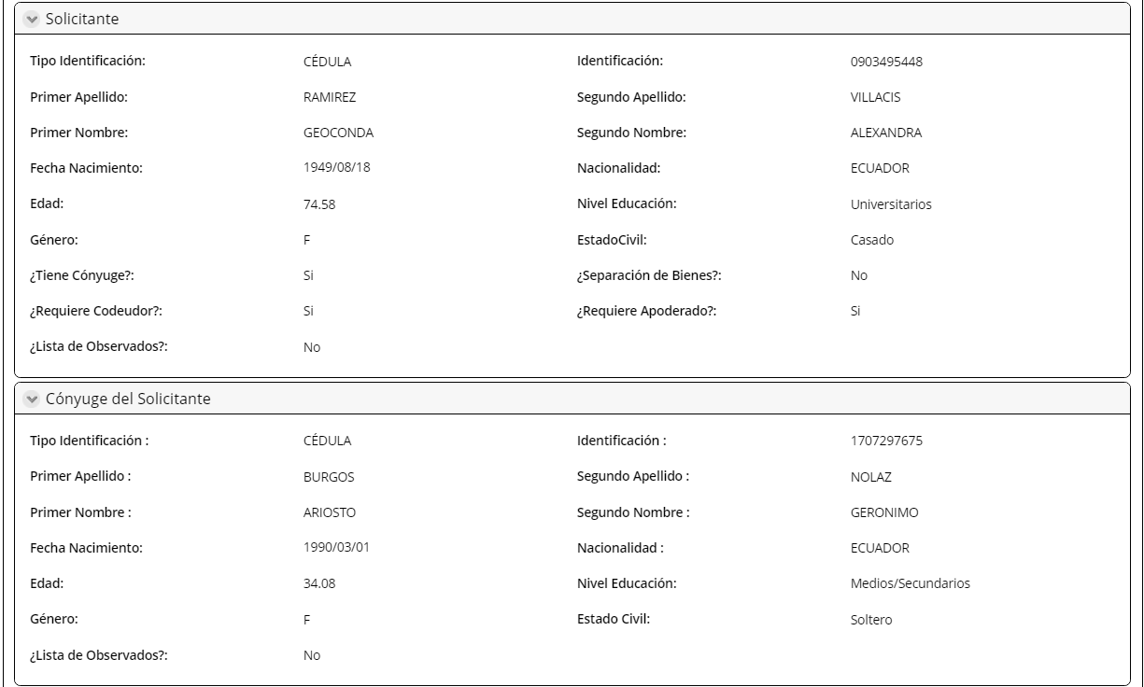
Requiere apoderado | Visible no editable | Combo | Se extrae de la actividad Digitar los datos de los intervinientes
Datos personales del cónyuge
Tipo de identificación | Visible no editable | Texto | Se extrae de la actividad Digitar los datos de los intervinientes
Identificación | Visible no editable | Texto | Se extrae de la actividad Digitar los datos de los intervinientes
Nombres completos | Visible no editable | Texto | Se extrae de la actividad Digitar los datos de los intervinientes
Apellidos completos | Visible no editable | Texto | Se extrae de la actividad Digitar los datos de los intervinientes
Estado civil | Visible no editable | Texto | Se extrae de la actividad Digitar los datos de los intervinientes
Fecha de caducidad CI | Visible no editable | Fecha | Se extrae de la actividad Digitar los datos de los intervinientes
Fecha de nacimiento | Visible no editable | Fecha | Se extrae de la actividad Digitar los datos de los intervinientes
Genero | Visible no editable | Texto | Se extrae de la actividad Digitar los datos de los intervinientes
Nacionalidad | Visible no editable | Combo | Se extrae de la actividad Digitar los datos de los intervinientes
Pais de nacimiento | Visible no editable | Combo | Se extrae de la actividad Digitar los datos de los intervinientes
Ciudad de nacimiento | Visible no editable | Combo | Se extrae de la actividad Digitar los datos de los intervinientes
Nivel de estudios | Visible no editable | Texto | Se extrae de la actividad Digitar los datos de los intervinientes
Profesión | Visible no editable | Texto | Se extrae de la actividad Digitar los datos de los intervinientes
PEP's | Visible no editable | Boleano | Se extrae de la actividad Digitar los datos de los intervinientes
Lista de observados | Visible no editable | Boleono | Se extrae de la actividad Digitar los datos de los intervinientes
Requiere apoderado | Visible no editable | Boleono | Se extrae de la actividad Digitar los datos de los intervinientes
Datos personales del codeudor
Tipo de identificación | Visible no editable | Texto | Se extrae de la actividad Digitar los datos de los intervinientes
Identificación | Visible no editable | Texto | Se extrae de la actividad Digitar los datos de los intervinientes
Nombres completos | Visible no editable | Texto | Se extrae de la actividad Digitar los datos de los intervinientes
Apellidos completos | Visible no editable | Texto | Se extrae de la actividad Digitar los datos de los intervinientes
Estado civil | Visible no editable | Texto | Se extrae de la actividad Digitar los datos de los intervinientes
Fecha de caducidad CI | Visible no editable | Fecha | Se extrae de la actividad Digitar los datos de los intervinientes
Fecha de nacimiento | Visible no editable | Fecha | Se extrae de la actividad Digitar los datos de los intervinientes
Genero | Visible no editable | Texto | Se extrae de la actividad Digitar los datos de los intervinientes
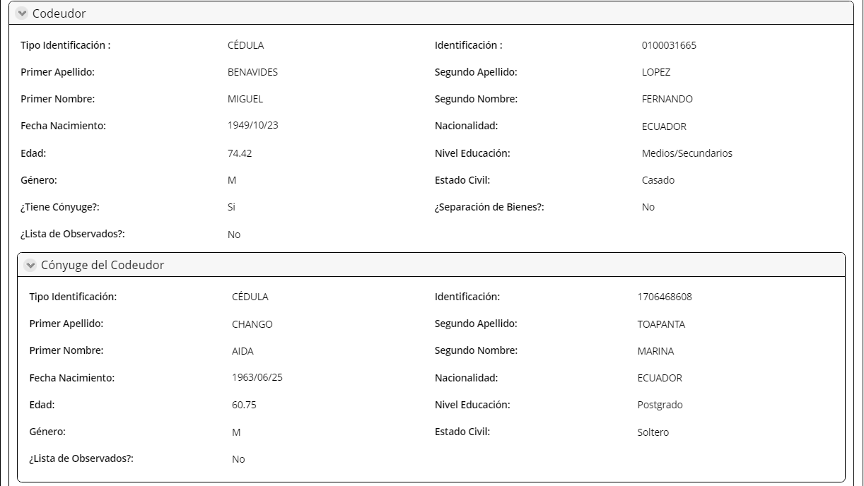
Nacionalidad | Visible no editable | Combo | Se extrae de la actividad Digitar los datos de los intervinientes
Pais de nacimiento | Visible no editable | Combo | Se extrae de la actividad Digitar los datos de los intervinientes
Ciudad de nacimiento | Visible no editable | Combo | Se extrae de la actividad Digitar los datos de los intervinientes
Nivel de estudios | Visible no editable | Texto | Se extrae de la actividad Digitar los datos de los intervinientes
Profesión | Visible no editable | Texto | Se extrae de la actividad Digitar los datos de los intervinientes
PEP's | Visible no editable | Boleano | Se extrae de la actividad Digitar los datos de los intervinientes
Lista de observados | Visible no editable | Boleono | Se extrae de la actividad Digitar los datos de los intervinientes
Requiere apoderado | Visible no editable | Boleono | Se extrae de la actividad Digitar los datos de los intervinientes
Datos Personales Conyuge Codeudor
Tipo de identificación | Visible no editable | Texto | Se extrae de la actividad Digitar los datos de los intervinientes
Identificación | Visible no editable | Texto | Se extrae de la actividad Digitar los datos de los intervinientes
Nombres completos | Visible no editable | Texto | Se extrae de la actividad Digitar los datos de los intervinientes
Apellidos completos | Visible no editable | Texto | Se extrae de la actividad Digitar los datos de los intervinientes
Estado civil | Visible no editable | Texto | Se extrae de la actividad Digitar los datos de los intervinientes
Fecha de caducidad CI | Visible no editable | Fecha | Se extrae de la actividad Digitar los datos de los intervinientes
Fecha de nacimiento | Visible no editable | Fecha | Se extrae de la actividad Digitar los datos de los intervinientes
Genero | Visible no editable | Texto | Se extrae de la actividad Digitar los datos de los intervinientes
Nacionalidad | Visible no editable | Combo | Se extrae de la actividad Digitar los datos de los intervinientes
Pais de nacimiento | Visible no editable | Combo | Se extrae de la actividad Digitar los datos de los intervinientes
Ciudad de nacimiento | Visible no editable | Combo | Se extrae de la actividad Digitar los datos de los intervinientes
Nivel de estudios | Visible no editable | Texto | Se extrae de la actividad Digitar los datos de los intervinientes
Profesión | Visible no editable | Texto | Se extrae de la actividad Digitar los datos de los intervinientes
PEP's | Visible no editable | Boleano | Se extrae de la actividad Digitar los datos de los intervinientes
Lista de observados | Visible no editable | Boleono | Se extrae de la actividad Digitar los datos de los intervinientes
Requiere apoderado | Visible no editable | Boleono | Se extrae de la actividad Digitar los datos de los intervinientes
Información Apoderado Cliente
Tipo de identificación | Visible no editable | Texto | Extrae de la actividad Revisar Perfil cliente y condiciones
Indentificación | Visible no editable | Numérico | Extrae de la actividad Revisar Perfil cliente y condiciones
Nombres Completos | Visible no editable | Texto | Extrae de la actividad Revisar Perfil cliente y condiciones
Apellidos Completos | Visible no editable | Texto | Extrae de la actividad Revisar Perfil cliente y condiciones
Fecha nacimiento | Visible no editable | Fecha | Extrae de la actividad Revisar Perfil cliente y condiciones
Estado Civil | Visible no editable | Combo | Extrae de la actividad Revisar Perfil cliente y condiciones
Genero | Visible no editable | Lista | Extrae de la actividad Revisar Perfil cliente y condiciones
Nacionalidad | Visible no editable | Combo | Extrae de la actividad Revisar Perfil cliente y condiciones
Nivel de estudios | Visible no editable | Combo
Lista de observados | Visible no editable | Boleano | Extrae de la actividad Revisar Perfil cliente y condiciones
Telf. Celular | Visible no editable | Numérico | Extrae de la actividad Revisar Perfil cliente y condiciones
Correo | Visible no editable | Texto | Extrae de la actividad Revisar Perfil cliente y condiciones
Dirección domicilio | Visible no editable | Texto | Extrae de la actividad Revisar Perfil cliente y condiciones

1. Simulación CP
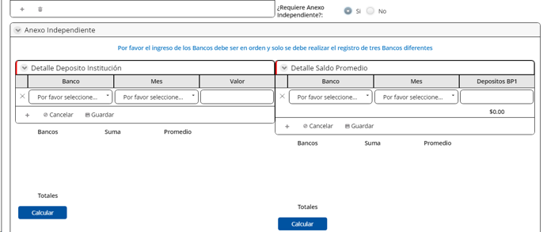
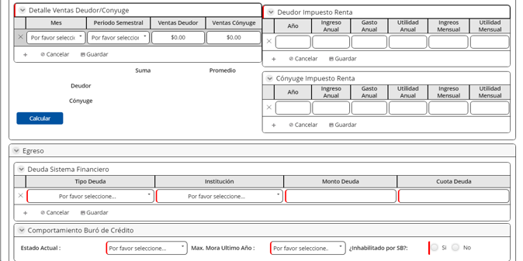
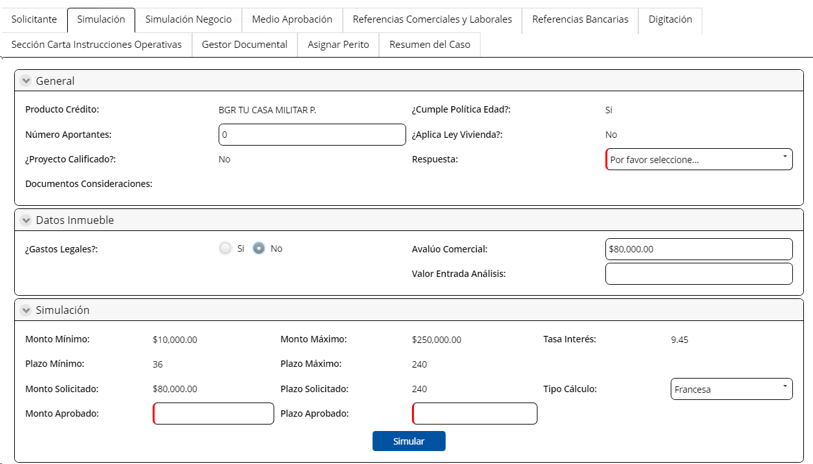
Campos | Comportamiento | Tipo | Análisis de Crédito con consideración y Realizar Análisis de Crédito
PESTAÑA: Simulación Crédito Personas
General
Producto Crédito | No Editable | Combo | Extrae de la actividad revisar perfil cliente y condiciones
Cumple Política Edad | No Editable | Boleano | Extrae de la actividad revisar perfil cliente y condiciones
Número Aportantes | Edtiable | Numérico | Ingresa el usuario
Aplica Ley Vivienda | No Editable | Boleano | Extrae de la actividad revisar perfil cliente y condiciones
Proyecto Calificado | No Editable | Boleano | Extrae de la actividad revisar perfil cliente y condiciones
Documentos Consideraciones | No Editable | Link | Extrae de la actividad revisar perfil cliente y condiciones | Mejora: Ver si este documento va al gestor documental y podemos poner ese campo ahi
Relación de dependencia | Visible, editable | Boleano | Ingresa el usuario
Calificación | Visible, editable | combo | Si subsegmento= civil o emci, extrae el catalogo calificación civil Si subsegmento= militar, extrae el catalogo calificación militar
Datos inmuebles
Financia Gastos Legales | Editable | boleano | Si la respuesta=Si, CIN y DIn cambia Si la respuesa=NO, permanece igual CIn y DIN
Gastos Legales | Editable | Numérico | Viene de la pestaña simulación negocio
Valor Gastos legales /Asesor |  |  | Es el mismo valor que en la simulación negocio
Avalúo Comercial | Editable | Numérico | Viene de la pestaña simulación negocio
Valor Entrada Análisis | Editable | Numérico | Viene de la pestaña simulación negocio
Cuota de entrada |  |  | Valor de simmulación negocio
País | Editable | Combo | Viene de la pestaña simulación negocio
Provincia/ cantón/ parroquia | Editable | Combo | Viene de la pestaña simulación negocio
Ciudad | Editable | Combo | Viene de la pestaña simulación negocio
Barrio Sector
Proyecto inmobiliario
Cobertura
Crédito VIp VIS
Localidad del bien
Constructora
En caso de ser una zona exlcuida debeb aparecer la siguiente alerta: "El bien está en una parroquia que tiene zona excluida"
Expediente
Garantía Constituida | No Editable | Boleano | Extrae de la actividad revisar perfil cliente y condiciones
Número Expediente | No Editable | Numérico | Extrae de la actividad revisar perfil cliente y condiciones
Ingresos
Ingreso bruto | Visible, editable, obligatorio | Numérico | Viene de la pestaña simulación negocio | cambio de regla | Visible, editable, obligatorio | Numérico | Extrae de la actividad revisar perfil cliente y condiciones | Ingreso bruto | Visible, editable, obligatorio | Numérico | Extrae de la actividad revisar perfil cliente y condiciones | Ingreso bruto | Visible, editable, obligatorio | Numérico | Extrae de la actividad revisar perfil cliente y condiciones | Ingreso bruto | Visible, editable, obligatorio | Numérico | Extrae de la actividad revisar perfil cliente y condiciones | Ingreso bruto | Visible, editable, obligatorio | Numérico | Extrae de la actividad revisar perfil cliente y condiciones | Ingreso bruto | Visible, editable, obligatorio | Numérico | Extrae de la actividad revisar perfil cliente y condiciones | Ingreso bruto | Visible, editable, obligatorio | Numérico | Extrae de la actividad revisar perfil cliente y condiciones | Ingreso bruto | Visible, editable, obligatorio | Numérico | Extrae de la actividad revisar perfil cliente y condiciones | Ingreso bruto | Visible, editable, obligatorio | Numérico | Extrae de la actividad revisar perfil cliente y condiciones | Ingreso bruto | Visible, editable, obligatorio | Numérico | Extrae de la actividad revisar perfil cliente y condiciones | Ingreso bruto | Visible, editable, obligatorio | Numérico | Extrae de la actividad revisar perfil cliente y condiciones | Ingreso bruto | Visible, editable, obligatorio | Numérico | Extrae de la actividad revisar perfil cliente y condiciones | Ingreso bruto | Visible, editable, obligatorio | Numérico | Extrae de la actividad revisar perfil cliente y condiciones | Ingreso bruto | Visible, editable, obligatorio | Numérico | Extrae de la actividad revisar perfil cliente y condiciones | Ingreso bruto | Visible, editable, obligatorio | Numérico | Extrae de la actividad revisar perfil cliente y condiciones | Ingreso bruto | Visible, editable, obligatorio | Numérico | Extrae de la actividad revisar perfil cliente y condiciones | Ingreso bruto | Visible, editable, obligatorio | Numérico | Extrae de la actividad revisar perfil cliente y condiciones | Ingreso bruto | Visible, editable, obligatorio | Numérico | Extrae de la actividad revisar perfil cliente y condiciones | Ingreso bruto | Visible, editable, obligatorio | Numérico | Extrae de la actividad revisar perfil cliente y condiciones | Ingreso bruto | Visible, editable, obligatorio | Numérico | Extrae de la actividad revisar perfil cliente y condiciones | Ingreso bruto | Visible, editable, obligatorio | Numérico | Extrae de la actividad revisar perfil cliente y condiciones | Ingreso bruto | Visible, editable, obligatorio | Numérico | Extrae de la actividad revisar perfil cliente y condiciones | Ingreso bruto | Visible, editable, obligatorio | Numérico | Extrae de la actividad revisar perfil cliente y condiciones | Ingreso bruto | Visible, editable, obligatorio | Numérico | Extrae de la actividad revisar perfil cliente y condiciones | Ingreso bruto | Visible, editable, obligatorio | Numérico | Extrae de la actividad revisar perfil cliente y condiciones | Ingreso bruto | Visible, editable, obligatorio | Numérico | Extrae de la actividad revisar perfil cliente y condiciones | Ingreso bruto | Visible, editable, obligatorio | Numérico | Extrae de la actividad revisar perfil cliente y condiciones | Ingreso bruto | Visible, editable, obligatorio | Numérico | Extrae de la actividad revisar perfil cliente y condiciones | Ingreso bruto | Visible, editable, obligatorio | Numérico | Extrae de la actividad revisar perfil cliente y condiciones | Ingreso bruto | Visible, editable, obligatorio | Numérico | Extrae de la actividad revisar perfil cliente y condiciones | Ingreso bruto | Visible, editable, obligatorio | Numérico | Extrae de la actividad revisar perfil cliente y condiciones | Ingreso bruto | Visible, editable, obligatorio | Numérico | Extrae de la actividad revisar perfil cliente y condiciones | Ingreso bruto | Visible, editable, obligatorio | Numérico | Extrae de la actividad revisar perfil cliente y condiciones | Ingreso bruto | Visible, editable, obligatorio | Numérico | Extrae de la actividad revisar perfil cliente y condiciones | Ingreso bruto | Visible, editable, obligatorio | Numérico | Extrae de la actividad revisar perfil cliente y condiciones | Ingreso bruto | Visible, editable, obligatorio | Numérico | Extrae de la actividad revisar perfil cliente y condiciones | Ingreso bruto | Visible, editable, obligatorio | Numérico | Extrae de la actividad revisar perfil cliente y condiciones | Ingreso bruto | Visible, editable, obligatorio | Numérico | Extrae de la actividad revisar perfil cliente y condiciones | Ingreso bruto | Visible, editable, obligatorio | Numérico | Extrae de la actividad revisar perfil cliente y condiciones | Ingreso bruto | Visible, editable, obligatorio | Numérico | Extrae de la actividad revisar perfil cliente y condiciones | Ingreso bruto | Visible, editable, obligatorio | Numérico | Extrae de la actividad revisar perfil cliente y condiciones | Ingreso bruto | Visible, editable, obligatorio | Numérico | Extrae de la actividad revisar perfil cliente y condiciones | Ingreso bruto | Visible, editable, obligatorio | Numérico | Extrae de la actividad revisar perfil cliente y condiciones | Ingreso bruto | Visible, editable, obligatorio | Numérico | Extrae de la actividad revisar perfil cliente y condiciones | Ingreso bruto | Visible, editable, obligatorio | Numérico | Extrae de la actividad revisar perfil cliente y condiciones | Ingreso bruto | Visible, editable, obligatorio | Numérico | Extrae de la actividad revisar perfil cliente y condiciones | Ingreso bruto | Visible, editable, obligatorio | Numérico | Extrae de la actividad revisar perfil cliente y condiciones | Ingreso bruto | Visible, editable, obligatorio | Numérico | Extrae de la actividad revisar perfil cliente y condiciones | Ingreso bruto | Visible, editable, obligatorio | Numérico | Extrae de la actividad revisar perfil cliente y condiciones | Ingreso bruto | Visible, editable, obligatorio | Numérico | Extrae de la actividad revisar perfil cliente y condiciones | Ingreso bruto | Visible, editable, obligatorio | Numérico | Extrae de la actividad revisar perfil cliente y condiciones | Ingreso bruto | Visible, editable, obligatorio | Numérico | Extrae de la actividad revisar perfil cliente y condiciones | Ingreso bruto | Visible, editable, obligatorio | Numérico | Extrae de la actividad revisar perfil cliente y condiciones | Ingreso bruto | Visible, editable, obligatorio | Numérico | Extrae de la actividad revisar perfil cliente y condiciones | Ingreso bruto | Visible, editable, obligatorio | Numérico | Extrae de la actividad revisar perfil cliente y condiciones | Ingreso bruto | Visible, editable, obligatorio | Numérico | Extrae de la actividad revisar perfil cliente y condiciones | Ingreso bruto | Visible, editable, obligatorio | Numérico | Extrae de la actividad revisar perfil cliente y condiciones | Ingreso bruto | Visible, editable, obligatorio | Numérico | Extrae de la actividad revisar perfil cliente y condiciones | Ingreso bruto | Visible, editable, obligatorio | Numérico | Extrae de la actividad revisar perfil cliente y condiciones | Ingreso bruto | Visible, editable, obligatorio | Numérico | Extrae de la actividad revisar perfil cliente y condiciones | Ingreso bruto | Visible, editable, obligatorio | Numérico | Extrae de la actividad revisar perfil cliente y condiciones
Mes | Editable | Fecha | Viene de la pestaña simulación negocio
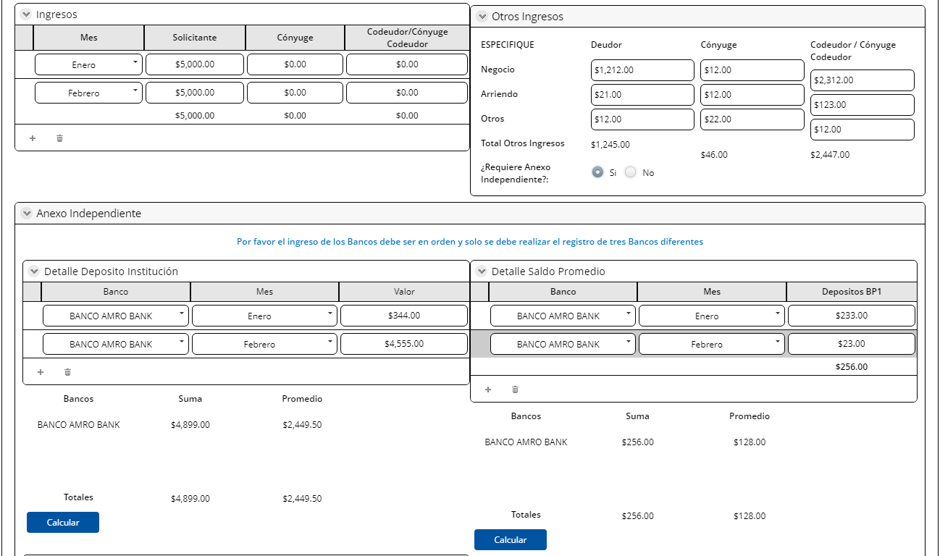
Deudor | Editable | Numérico | Viene de la pestaña simulación negocio
Cónyuge | Editable | Numérico | Viene de la pestaña simulación negocio
Codeudor/ Cónyuge Codeudor | Editable | Numérico | Viene de la pestaña simulación negocio
Otros Ingresos
Negocio-deudor | Editable | Numérico | Viene de la pestaña simulación negocio | cambio de regla
Arriendo-deudor | Editable | Numérico | Viene de la pestaña simulación negocio
Otros-deudor | Editable | Numérico | Viene de la pestaña simulación negocio
Negocio-cónyuge | Editable | Numérico | Viene de la pestaña simulación negocio
Arriendo-cónyuge | Editable | Numérico | Viene de la pestaña simulación negocio
Otros-cónyuge | Editable | Numérico | Viene de la pestaña simulación negocio
Negocio-codeudor/cónyuge codeudor | Editable | Numérico | Viene de la pestaña simulación negocio
Arriendo-codeudor/cónyuge codeudor | Editable | Numérico | Viene de la pestaña simulación negocio
Otros-codeudor/cónyuge codeudor | Editable | Numérico | Viene de la pestaña simulación negocio
Total otros ingresos | Editable | Numérico | Viene de la pestaña simulación negocio
Requiere Anexo Independiente | Editable, obligatorio | Boleano | Viene de la pestaña simulación negocio
Ingreso Promedio | Editable | Numérico | Viene de la pestaña simulación negocio

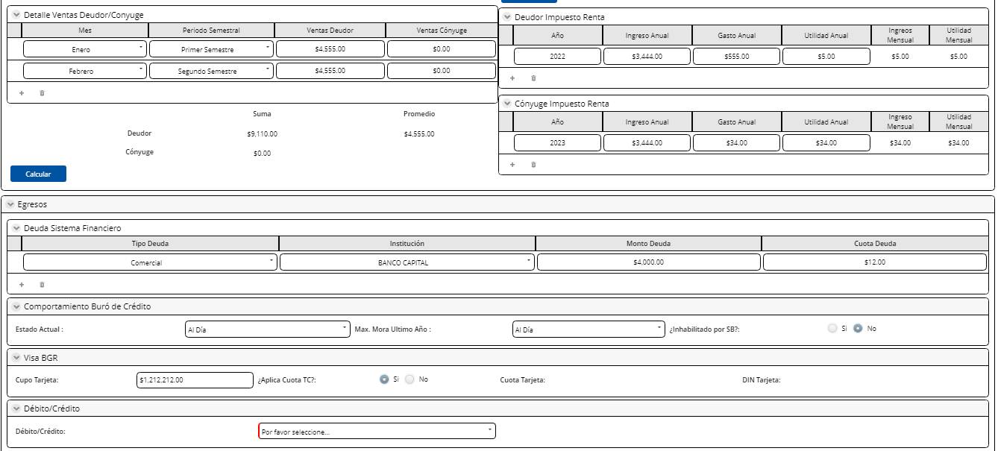
Simulación
Monto Mínimo | No Editable | Numérico | Extrae de la actividad revisar perfil cliente y condiciones
Monto Máximo | No Editable | Numérico | Extrae de la actividad revisar perfil cliente y condiciones
Tasa Interés | No Editable | Numérico | Extrae de la actividad revisar perfil cliente y condiciones
Plazo Mínimo (meses) | No Editable | Numérico | Extrae de la actividad revisar perfil cliente y condiciones
Plazo Máximo (meses) | No Editable | Numérico | Extrae de la actividad revisar perfil cliente y condiciones
Monto Solicitado | No Editable | Numérico | Extrae de la actividad revisar perfil cliente y condiciones
Plazo Solicitado (meses) | No Editable | Numérico | Extrae de la actividad revisar perfil cliente y condiciones
Tipo Cálculo | Editable, obligatorio | Combo | Ingresa el usuario . Extra el CATALOGO TIPO CALCULO
Monto Aprobado | Editable, obligatorio | Numérico | Ingresa el usuario
Plazo Aprobado | Editable, obligatorio | Numérico | Ingresa el usuario

Botón
Simular Este botón llenar los campos de la sección Resultado Simulación con la calculadora
Resultado Simulación
% Entrada | No Editable | Numérico | Extrae de la actividad revisar perfil cliente y condiciones
Cobertura | No Editable | Numérico | Extrae de la actividad revisar perfil cliente y condiciones
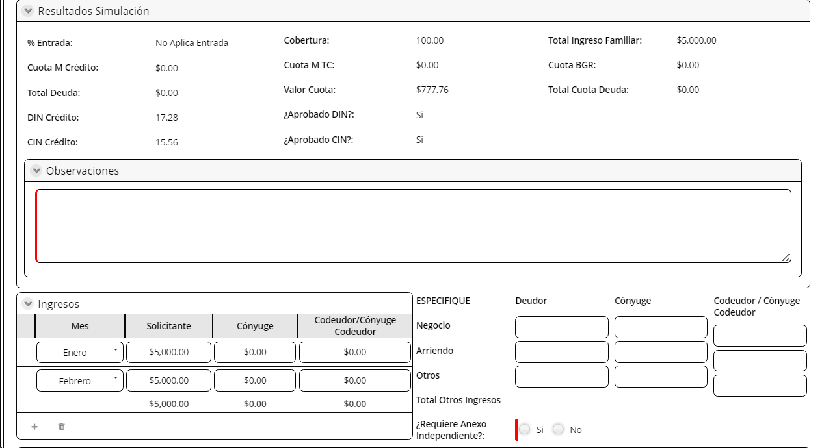
Cuota M Crédito | No Editable | Numérico | Extrae de la actividad revisar perfil cliente y condiciones
Cuota M TC | No Editable | Numérico | Extrae de la actividad revisar perfil cliente y condiciones
Total Deuda | No Editable | Numérico | Extrae de la actividad revisar perfil cliente y condiciones
Valor Cuota | No Editable | Numérico | Extrae de la actividad revisar perfil cliente y condiciones
DIN Crédito | No Editable | Numérico | Extrae de la actividad revisar perfil cliente y condiciones
Aprobado DIN | No Editable | Boleano | Extrae de la actividad revisar perfil cliente y condiciones
CIN Crédito | No Editable | Numérico | Extrae de la actividad revisar perfil cliente y condiciones
Aprobado CIN | No Editable | Boleano | Extrae de la actividad revisar perfil cliente y condiciones
Observaciones | Editable, obligatorio | Texto | Extrae de la actividad revisar perfil cliente y condiciones

2. Simulación Negocio
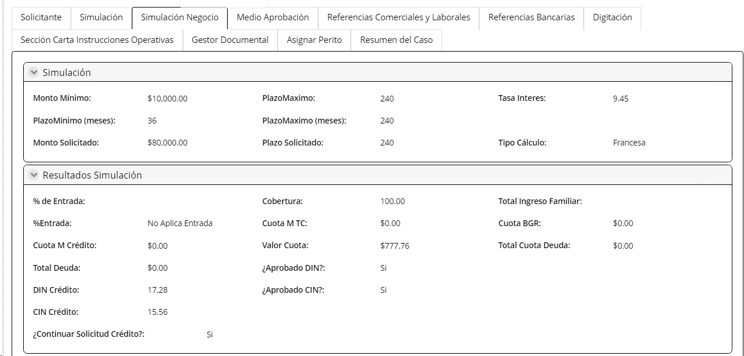
En esta pestaña viene cargada la simuación del asesor en la actividad revisar perfil de cliente y condiciones
Campos | Comportamiento | Tipo | Reglas
PESTAÑA: Simulación Negocio
Simulación
Monto Mínimo | Visible, no editable | Numérico | Extrae de la actividad revisar perfil cliente y condiciones
Monto Máximo | Visible, no editable | Numérico | Extrae de la actividad revisar perfil cliente y condiciones
Tasa Interés | Visible, no editable | Numérico | Extrae de la actividad revisar perfil cliente y condiciones
Plazo Mínimo (meses) | Visible, no editable | Numérico | Extrae de la actividad revisar perfil cliente y condiciones
Plazo Máximo (meses) | Visible, no editable | Numérico | Extrae de la actividad revisar perfil cliente y condiciones
Monto Solicitado | Visible, no editable | Numérico | Extrae de la actividad revisar perfil cliente y condiciones
Plazo Solicitado (meses) | Visible, no editable | Numérico | Extrae de la actividad revisar perfil cliente y condiciones
Tipo Cálculo | Visible, no editable | Combo | Extrae de la actividad revisar perfil cliente y condiciones
Resultado Simulación
% Entrada | Visible, no editable | Numérico | Extrae de la actividad revisar perfil cliente y condiciones
Cobertura | Visible, no editable | Numérico | Extrae de la actividad revisar perfil cliente y condiciones
Total Ingreso Familiar | Visible, no editable | Numérico | Extrae de la actividad revisar perfil cliente y condiciones
Cuota M Crédito | Visible, no editable | Numérico | Extrae de la actividad revisar perfil cliente y condiciones
Cuota M TC | Visible, no editable | Numérico | Extrae de la actividad revisar perfil cliente y condiciones
Cuota BGR | Visible, no editable | Numérico | Extrae de la actividad revisar perfil cliente y condiciones
Total Deuda | Visible, no editable | Numérico | Extrae de la actividad revisar perfil cliente y condiciones
DIN Crédito | Visible, no editable | Numérico | Extrae de la actividad revisar perfil cliente y condiciones
Aprobado DIN | Visible, no editable | Boleano | Extrae de la actividad revisar perfil cliente y condiciones
CIN Crédito | Visible, no editable | Numérico | Extrae de la actividad revisar perfil cliente y condiciones
Aprobado CIN | Visible, no editable | Boleano | Extrae de la actividad revisar perfil cliente y condiciones
Continuar Solicitud Crédito | Visible, no editable | Boleano | Extrae de la actividad revisar perfil cliente y condiciones
Ingresos
Ingreso bruto | Visible, editable, obligatorio | Numérico | Extrae de la actividad revisar perfil cliente y condiciones
Ingresos Mensuales | Visible, no editable | Numérico | Extrae de la actividad revisar perfil cliente y condiciones
Mes | Visible, no editable | Fecha | Extrae de la actividad revisar perfil cliente y condiciones
Deudor | Visible, no editable | Numérico | Extrae de la actividad revisar perfil cliente y condiciones
Cónyuge | Visible, no editable | Numérico | Extrae de la actividad revisar perfil cliente y condiciones
Codeudor/ Cónyuge Codeudor | Visible, no editable | Numérico | Extrae de la actividad revisar perfil cliente y condiciones
Otros Ingresos
Negocio-deudor | Visible, no editable | Numérico | Extrae de la actividad revisar perfil cliente y condiciones
Arriendo-deudor | Visible, no editable | Numérico | Extrae de la actividad revisar perfil cliente y condiciones
Otros-deudor | Visible, no editable | Numérico | Extrae de la actividad revisar perfil cliente y condiciones
Negocio-cónyuge | Visible, no editable | Numérico | Extrae de la actividad revisar perfil cliente y condiciones
Arriendo-cónyuge | Visible, no editable | Numérico | Extrae de la actividad revisar perfil cliente y condiciones
Otros-cónyuge | Visible, no editable | Numérico | Extrae de la actividad revisar perfil cliente y condiciones
Negocio-codeudor/cónyuge codeudor | Visible, no editable | Numérico | Extrae de la actividad revisar perfil cliente y condiciones
Arriendo-codeudor/cónyuge codeudor | Visible, no editable | Numérico | Extrae de la actividad revisar perfil cliente y condiciones
Otros-codeudor/cónyuge codeudor | Visible, no editable | Numérico | Extrae de la actividad revisar perfil cliente y condiciones
Total otros ingresos | Visible, no editable | Numérico | Extrae de la actividad revisar perfil cliente y condiciones
Requiere Anexo Independiente | Visible, no editable | Boleano | Extrae de la actividad revisar perfil cliente y condiciones
Ingreso Promedio | Visible, no editable | Numérico | En este campo se calcula automaticamente el ingreso promedio de acuerdo a la calculadora

3. Medio de Aprobación
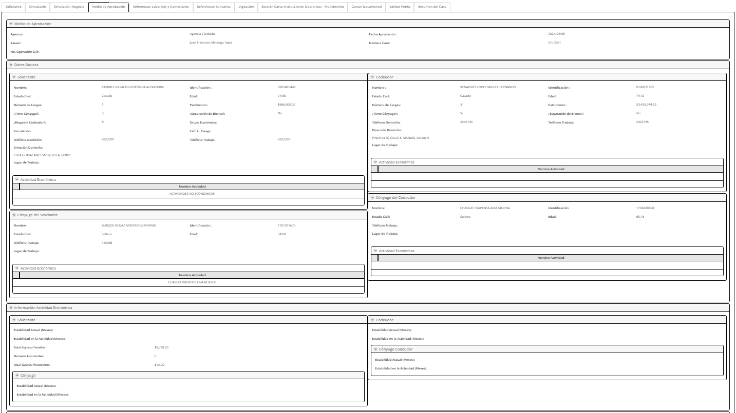
Campos | Comportamiento | Tipo | Reglas
PESTAÑA: Medio Aprobación
Medio de Aprobación
Agencia | Visible, no editable | Texto | Se extrae de la actividad pestaña solicitante de la actividad análisis de crédito con consideración o realizar análisis de crédito (según sea el caso)
Fecha Aprobación | Visible, no editable | Texto | Se extrae de la actividad pestaña solicitante de la actividad análisis de crédito con consideración o realizar análisis de crédito (según sea el caso)
Asesor | Visible, no editable | Texto | Se extrae de la actividad pestaña solicitante de la actividad análisis de crédito con consideración o realizar análisis de crédito (según sea el caso)
Número Caso ( Se elimina, ya que se muestra en la pestaña de la pantalla de todas las actividades ) | Visible, no editable | Numérico | Se extrae de la actividad pestaña solicitante de la actividad análisis de crédito con consideración o realizar análisis de crédito (según sea el caso)
No. Operacación GAF | Visible, no editable | Numérico | Se extrae de la actividad pestaña solicitante de la actividad análisis de crédito con consideración o realizar análisis de crédito (según sea el caso)
Datos Básicos
Datos personales del cliente
Nombre | Visible, no editable | Texto | Se extrae de la actividad pestaña solicitante de la actividad análisis de crédito con consideración o realizar análisis de crédito (según sea el caso)
Identificación | Visible, no editable | Numérico | Se extrae de la actividad pestaña solicitante de la actividad análisis de crédito con consideración o realizar análisis de crédito (según sea el caso)
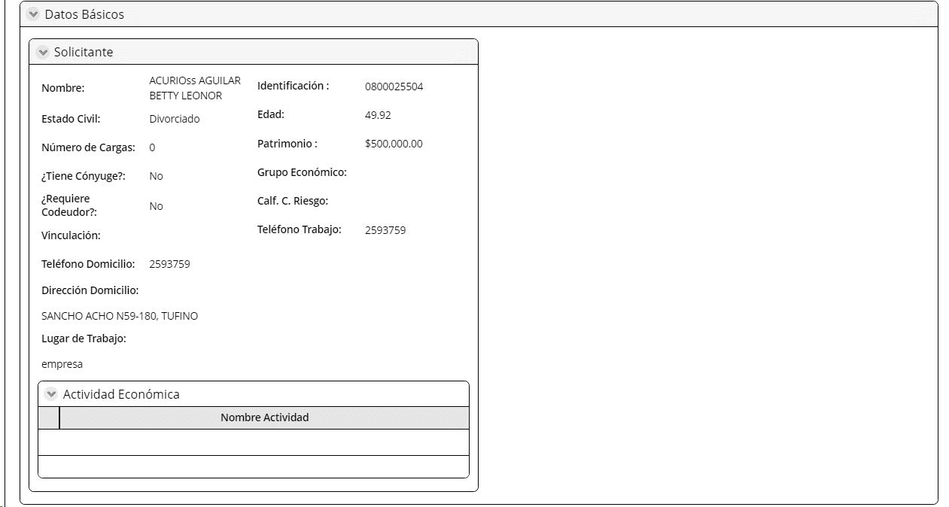
Estado Civil | Visible, no editable | Texto | Se extrae de la actividad pestaña solicitante de la actividad análisis de crédito con consideración o realizar análisis de crédito (según sea el caso)
Edad | Visible, no editable | Numérico | Se extrae de la actividad pestaña solicitante de la actividad análisis de crédito con consideración o realizar análisis de crédito (según sea el caso)
Número de Cargas | Visible, no editable | Numérico | Se extrae de la actividad digitar datos de los participantes, del campo número de personas que dependen economicamente de usted
Patrimonio | Visible, no editable | Numérico | Se extrae de la actividad pestaña solicitante de la actividad análisis de crédito con consideración o realizar análisis de crédito (según sea el caso)
¿Tiene Cónyuge? | Visible, no editable | Texto | Se extrae de la actividad pestaña solicitante de la actividad análisis de crédito con consideración o realizar análisis de crédito (según sea el caso)
¿Separación de bienes? | Visible, no editable | Texto | Se extrae de la actividad pestaña solicitante de la actividad análisis de crédito con consideración o realizar análisis de crédito (según sea el caso)
Requiere Codeudor? | Visible, no editable | Texto | Se extrae de la actividad pestaña solicitante de la actividad análisis de crédito con consideración o realizar análisis de crédito (según sea el caso)
Grupo Económico | Visible, no editable | Texto | Se extrae del microservicio MS API RIESGO CLIENTE, campo grupo económico
Vinculación | Visible, no editable | Texto | Se extrae del MS riesgo consolidado , campo Svinculación
Calf.C.Riesgo | Visible, no editable | Numérico | Se extrae del MS riesgo consolidado , campo Scalificación
Téléfono Domicilio | Visible, no editable | Numérico | Se extrae de la actividad pestaña solicitante de la actividad análisis de crédito con consideración o realizar análisis de crédito (según sea el caso)
Téléfono Trabajo | Visible, no editable | Numérico | Se extrae de la actividad pestaña solicitante de la actividad análisis de crédito con consideración o realizar análisis de crédito (según sea el caso)
Dirección Domicilio | Visible, no editable | Texto | Se extrae de la actividad pestaña solicitante de la actividad análisis de crédito con consideración o realizar análisis de crédito (según sea el caso)
Lugar de trabajo | Visible, no editable | Texto | Se extrae de la actividad pestaña solicitante de la actividad análisis de crédito con consideración o realizar análisis de crédito (según sea el caso)
Actividad Económica Cliente
Actividad Económica | Visible, no editable | Texto | Extrae este campo de la actividad digitar los datos de los intervinientes
Estabilidad Actual (Meses) | Visible, no editable | Texto | Extrae del campo Estabilidad Actual (Meses) de la actividad digitar
Total Ingreso Familiar | Visible, no editable | Numérico | Es la sumatoria del campo Total Ingreso Cliente+ Total Ingreso Cónyuge de la actividad digitar los datos de los intervinientes
Número Aportantes | Visible, no editable | Numérico | Extrae de la actividad revisar el perfil cliente y condiciones
Total Gastos Financieros | Visible, no editable | Numérico | Extrae del campo Total Deuda de la pestaña Simulación de la actividad Análisis con consideración o realizar análisis de crédito según sea el caso.
Cónyuge
Tipo de identificación | Visible no editable | Texto | Extrae de la actividad digitar datos de los intervinientes
Identificación | Visible no editable | Texto | Extrae de la actividad digitar datos de los intervinientes
Nombres completos | Visible no editable | Texto | Extrae de la actividad digitar datos de los intervinientes
Apellidos completos | Visible no editable | Texto | Extrae de la actividad digitar datos de los intervinientes
Edad | Visible no editable | Fecha | Extrae de la actividad digitar datos de los intervinientes
Telf Trabajo | Visible no editable | Texto | Extrae de la actividad digitar datos de los intervinientes. Telf empresa o Telf negocio según sea el caso
Lugar de trabajo | Visible no editable | Combo | Extrae de la actividad digitar datos de los intervinientes. Campo Empresa o Campo Nombre del Negocio, según sea el caso
Actividad Económica Cónyuge
Estabilidad Actual (Meses) | Visible, no editable | Texto | Extrae del campo Cumple número de aportaciones IESS
Codeudor
Tipo de identificación | Visible no editable | Texto | Extrae de la actividad digitar datos de los intervinientes
Identificación | Visible no editable | Texto | Extrae de la actividad digitar datos de los intervinientes
Nombres completos | Visible no editable | Texto | Extrae de la actividad digitar datos de los intervinientes
Apellidos completos | Visible no editable | Texto | Extrae de la actividad digitar datos de los intervinientes
Edad | Visible no editable | Fecha | Extrae de la actividad digitar datos de los intervinientes
Telf Trabajo | Visible no editable | Texto | Extrae de la actividad digitar datos de los intervinientes. Telf empresa o Telf negocio según sea el caso
Lugar de trabajo | Visible no editable | Combo | Extrae de la actividad digitar datos de los intervinientes. Campo Empresa o Campo Nombre del Negocio, según sea el caso
Actividad Económica Codeudor
Estabilidad Actual (Meses) | Visible, no editable | Texto | Extrae del campo Cumple número de aportaciones IESS
Cónyuge Codeudor
Tipo de identificación | Visible no editable | Texto | Extrae de la actividad digitar datos de los intervinientes
Identificación | Visible no editable | Texto | Extrae de la actividad digitar datos de los intervinientes
Nombres completos | Visible no editable | Texto | Extrae de la actividad digitar datos de los intervinientes
Apellidos completos | Visible no editable | Texto | Extrae de la actividad digitar datos de los intervinientes
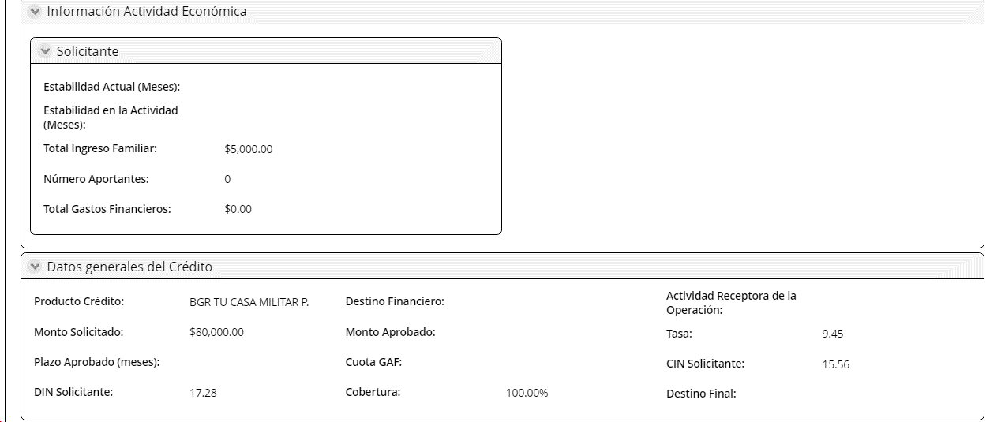
Edad | Visible no editable | Fecha | Extrae de la actividad digitar datos de los intervinientes
Telf Trabajo | Visible no editable | Texto | Extrae de la actividad digitar datos de los intervinientes. Telf empresa o Telf negocio según sea el caso
Lugar de trabajo | Visible no editable | Combo | Extrae de la actividad digitar datos de los intervinientes. Campo Empresa o Campo Nombre del Negocio, según sea el caso
Actividad Económica Codeudor
Estabilidad Actual (Meses) | Visible, no editable | Texto | Extrae del campo Cumple número de aportaciones IESS
Datos generales del Crédito
Producto Crédito | Visible, no editable | Texto | Extrae la información de la actividad revisar perfil cliente y condiciones
Destino financiero | Visible, no editable | Texto | Extrae del MS OperacionesCrediticias de la consulta de crédito, campo OP DestFondos
Actividad receptora de la operación | Visible, no editable | Texto | Extrae del MS OperacionesCrediticias de la consulta de crédito, campo sOpeDestEconom
Monto Solicitado | Visible, no editable | Numérico | Extrae la información de la actividad revisar perfil cliente y condiciones
Monto Aprobado | Visible, no editable | Numérico | Extrae la información de la actividad revisar perfil cliente y condiciones
Tasa | Visible, no editable | Numérico | Extrae la información de la actividad revisar perfil cliente y condiciones
Plazo aprobado (meses) | Visible, no editable | Numérico | Se llena en la instrumentación
Cuota GAF | Visible, no editable | Numérico | Se llena en la instrumentación
CIN Solicitante | Visible, no editable | Numérico | Extrae la información de la actividad revisar perfil cliente y condiciones
DIN Solicitante | Visible, no editable | Numérico | Extrae la información de la actividad revisar perfil cliente y condiciones
Cobertura | Visible, no editable | Texto | Extrae la información de la actividad revisar perfil cliente y condiciones
Destino Final | Visible, no editable | Texto | Se llena en la instrumentación
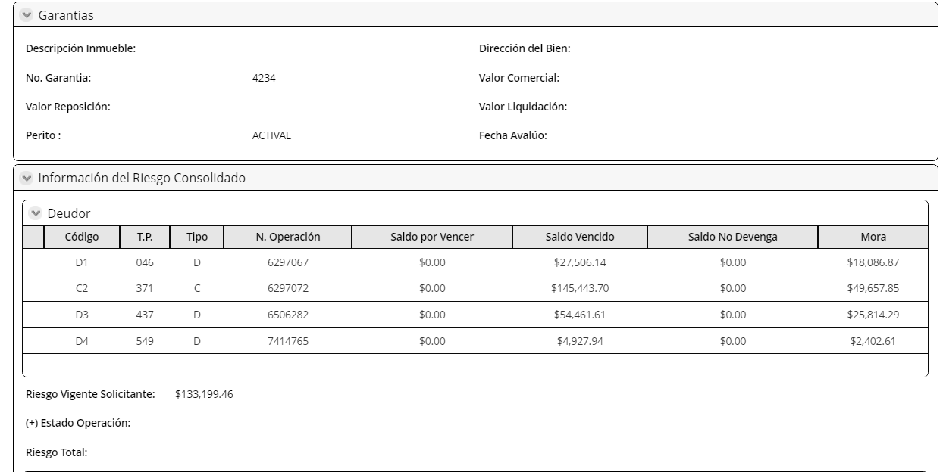
Garantías
Descripción inmueble | Visible, no editable | Texto | Extrae de la actividad aprobación definitiva de avalúo
Dirección del Bien | Visible, no editable | Texto | Extrae de la actividad aprobación definitiva de avalúo
No Garantía | Visible, no editable | Numérico | Extrae de la actividad revisar el perfil cliente y condiciones
Valor Comercial | Visible, no editable | Numérico | Extrae de la actividad aprobación definitiva de avalúo
Valor Reposición | Visible, no editable | Numérico | Extrae de la actividad aprobación definitiva de avalúo
Valor Liquidación | Visible, no editable | Numérico | Extrae de la actividad aprobación definitiva de avalúo
Perito | Visible, no editable | Numérico | Extrae de la actividad Asignación perito
Fecha Avalúo | Visible, no editable | Fecha | Extrae de la actividad cargar informe avalúo
Información Riesgo Consolidado
Deudor
Código | Visible, no editable | Alfanumérico | Este campo se llena con el microservicio MS API Riesgo Consolidado
T.P. | Visible, no editable | Numérico | Este campo se llena con el microservicio MS API Riesgo Consolidado
Tipo | Visible, no editable | Numérico | Este campo se llena con el microservicio MS API Riesgo Consolidado
N. Operación | Visible, no editable | Numérico | Este campo se llena con el microservicio MS API Riesgo Consolidado
Saldo por vencer | Visible, no editable | Numérico | Este campo se llena con el microservicio MS API Riesgo Consolidado
Saldo vencido | Visible, no editable | Numérico | Este campo se llena con el microservicio MS API Riesgo Consolidado
Saldo No Devenga | Visible, no editable | Numérico | Este campo se llena con el microservicio MS API Riesgo Consolidado
Mora | Visible, no editable | Numérico | Este campo se llena con el microservicio MS API Riesgo Consolidado
Riesgo Global | Visible, no editable | Texto | Este campo se llena con el microservicio MS API Riesgo Consolidado
Estado Operación | Visible, no editable | Texto | Este campo se llena con el microservicio MS API Riesgo Consolidado
Riesgo Total | Visible, no editable | Numérico | Este campo se llena con el microservicio MS API Riesgo Consolidado
Instrucciones Operativas
No. Cuenta | Ocultar | Numérico | Campo viene en blanco en esta actividad por lo que no debe mostrarse pero deberá poblarse cuando se ejecute la actividad de Registrar Instrucciones Operativas y se vuelva a generar el medio.
Tipo Cuenta | Ocultar | Numérico | Campo viene en blanco en esta actividad por lo que no debe mostrarse pero deberá poblarse cuando se ejecute la actividad de Registrar Instrucciones Operativas y se vuelva a generar el medio.
Estado Cuenta | Ocultar | Texto | Campo viene en blanco en esta actividad por lo que no debe mostrarse pero deberá poblarse cuando se ejecute la actividad de Registrar Instrucciones Operativas y se vuelva a generar el medio.
Seleccionar Cuenta | Ocultar | Check | Campo viene en blanco en esta actividad por lo que no debe mostrarse pero deberá poblarse cuando se ejecute la actividad de Registrar Instrucciones Operativas y se vuelva a generar el medio.
Valor | Visible, no editable | Numérico | Viene de la actividad Revisar Perfil de Cliente campo Monto Solicitado
Débito/Crédito | Visible, no editable | Texto | Viene de la actividad Análisis campo Debito/Crédito
Puntos Adicionales Reajuste | Visible, no editable | Numérico | Viene de la actividad Registrar Instrucciones Operativas campo Puntos de Reajuste
Otras | Visible, no editable | Texto | Campo viene en blanco
Firmas Crédito Personas | Ocultar | Texto | Campo viene en blanco
Firmas Comité Crédito | Ocultar | Texto | Campo viene en blanco
Firmas Legal | Ocultar | Texto | Campo viene en blanco
Firmas Operaciones | Ocultar | Texto | Campo viene en blanco
Botón
Generar PDF: Este botón permite generar el documento en formato pdf del medio de aprobación

4.Referen Laborales y Comer
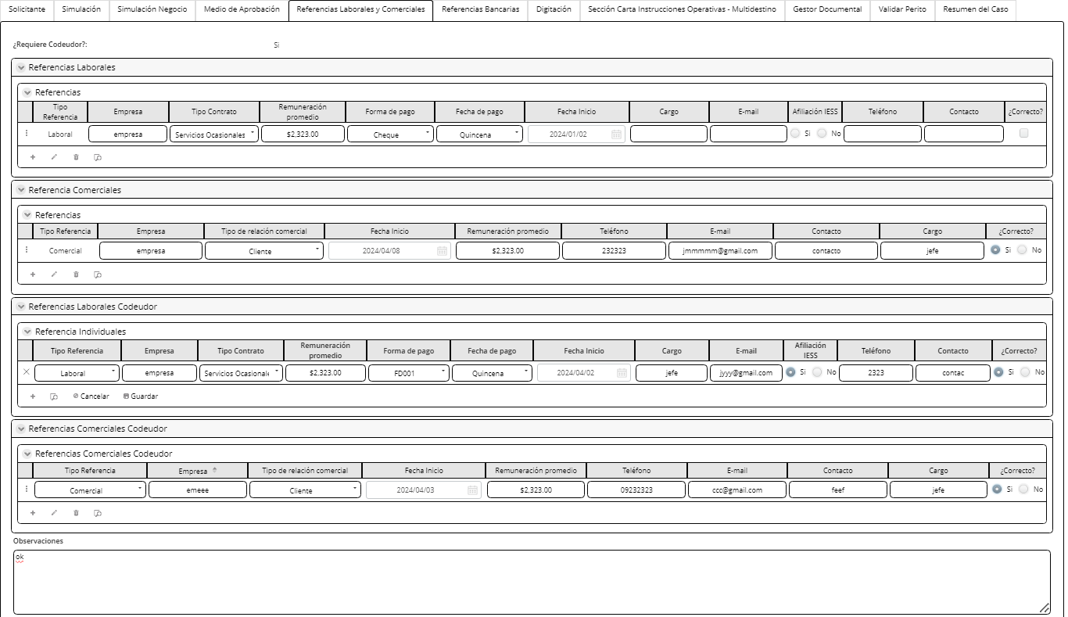
Campos | Comportamiento | Tipo | Reglas
PESTAÑA: Referencias Comerciales y Laborales |  |  | Estas referencias aparecen dependiendo de la actividad económica escogida. Si es dependiente apatecen las referencias laborales. Si es independiente aparecen las referencias comerciales
Requiere Codeudor | Visble, no editable | Boleano | Extrae de la actividad revisar perfil de clientes y condiciones
Referencia Comerciales y/o Proveedores |  |  | permite introducir hasta 3 referencias
Almacen y/o proveedor | Editable | Texto | Extrae de la actividad Digitar datos de los intervinientes ( si tiene)
Valor artículo | Editable | Numérico | Extrae de la actividad Digitar datos de los intervinientes ( si tiene)
Articulo | Editable | Alfanumérico | Extrae de la actividad Digitar datos de los intervinientes ( si tiene)
Fecha | Editable | fecha | Extrae de la actividad Digitar datos de los intervinientes ( si tiene)
Telefono | Editable | Numérico | Extrae de la actividad Digitar datos de los intervinientes ( si tiene)
Provincia | Editable | combo | Extrae de la actividad Digitar datos de los intervinientes ( si tiene)
Ciudad | Editable | Combo | Extrae de la actividad Digitar datos de los intervinientes ( si tiene)
Dirección | Editable | Alfanumérico | Extrae de la actividad Digitar datos de los intervinientes ( si tiene)
Referencia Comerciales y/o Proveedores Codeudor |  |  | permite introducir hasta 3 referencias
Almacé y/o proveedor | Editable | Texto | Extrae de la actividad Digitar datos de los intervinientes ( si tiene)
Valor artículo | Editable | Numérico | Extrae de la actividad Digitar datos de los intervinientes ( si tiene)
Articulo | Editable | Alfanumérico | Extrae de la actividad Digitar datos de los intervinientes ( si tiene)
Fecha | Editable | fecha | Extrae de la actividad Digitar datos de los intervinientes ( si tiene)
Telefono | Editable | Numérico | Extrae de la actividad Digitar datos de los intervinientes ( si tiene)
Provincia | Editable | combo | Extrae de la actividad Digitar datos de los intervinientes ( si tiene)
Ciudad | Editable | Combo | Extrae de la actividad Digitar datos de los intervinientes ( si tiene)
Dirección | Editable | Alfanumérico | Extrae de la actividad Digitar datos de los intervinientes ( si tiene)
Observaciones | Editable | afanumérico | Max 500 caracteres

5.Digitación
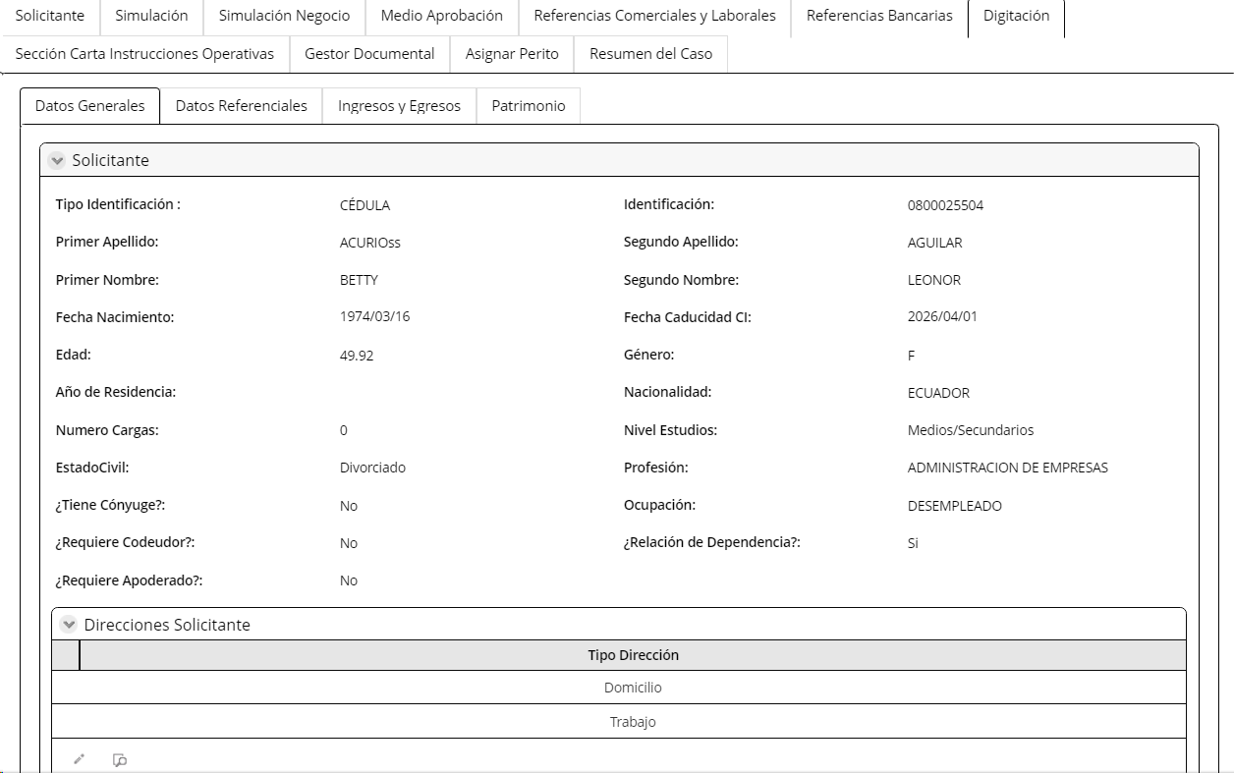
Campos | Comportamiento | Tipo | Reglas
PESETAÑA: Información del cliente
Sección: Información General
Información del cliente
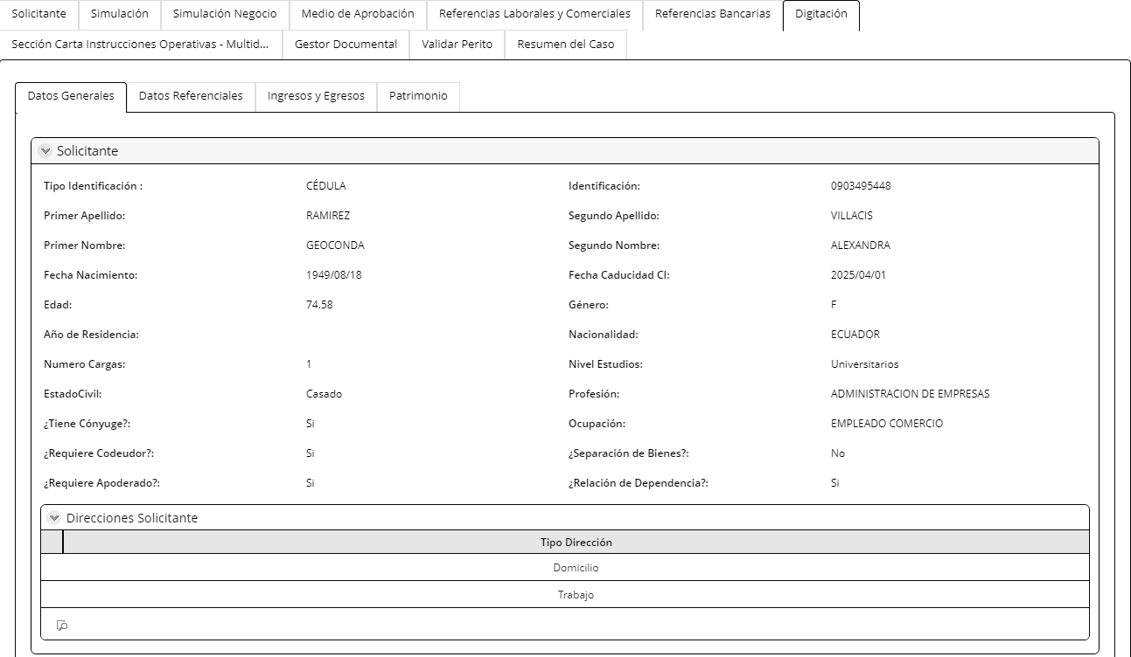
Tipo de identificación | No Editable | Texto | Extrae de la actividad registrar datos de los intervinientes
Indentificación | No Editable | Numérico | Extrae de la actividad registrar datos de los intervinientes
Nombres Completos | No Editable | Texto | Extrae de la actividad registrar datos de los intervinientes
Apellidos Completos | No Editable | Texto | Extrae de la actividad registrar datos de los intervinientes
Estado Civil | No Editable | Lista | Extrae de la actividad registrar datos de los intervinientes
Fecha de caducidad de la CI | No Editable | Numérico | Extrae de la actividad registrar datos de los intervinientes
Fecha nacimiento | No Editable | Fecha | Extrae de la actividad registrar datos de los intervinientes
Edad | No Editable | Numérico | Extrae de la actividad registrar datos de los intervinientes
Genero | No Editable | Lista | Extrae de la actividad registrar datos de los intervinientes
Nacionalidad | No Editable | Combo | Extrae de la actividad registrar datos de los intervinientes
Pais de nacimiento | No Editable | Texto | Extrae de la actividad registrar datos de los intervinientes
Ciudad de nacimiento | No Editable | Texto | Extrae de la actividad registrar datos de los intervinientes
Profesión | No Editable | Combo | Extrae de la actividad registrar datos de los intervinientes
Nivel de estudios | No Editable | Combo | Extrae de la actividad registrar datos de los intervinientes
PEP´s | No Editable | Boleano | Extrae de la actividad registrar datos de los intervinientes
Separación de bienes | No Editable | Boleano | Extrae de la actividad registrar datos de los intervinientes
Subsegmento | No Editable | Combo | Extrae de la actividad registrar datos de los intervinientes
Lista de observados | No Editable | Boleano | Extrae de la actividad registrar datos de los intervinientes
Requiere codeudor | No Editable | Boleano | Extrae de la actividad registrar datos de los intervinientes
Requiere apoderado | No Editable | Boleano | Extrae de la actividad registrar datos de los intervinientes
Proposito Relación Comercial | No Editable | Texto | Extrae de la actividad registrar datos de los intervinientes
Información de contacto
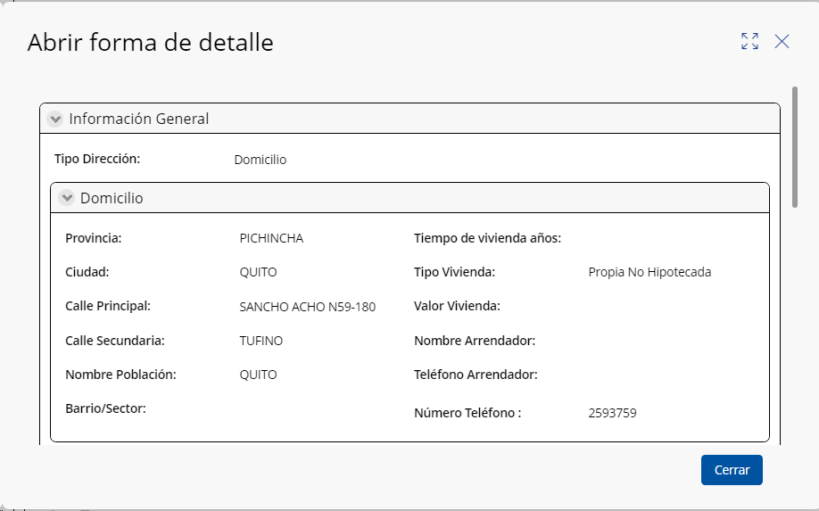
Medios de contacto
Correo Electronico | No Editable | Texto | Extrae de la actividad registrar datos de los intervinientes
Telf. Celular | No Editable | Numérico | Extrae de la actividad registrar datos de los intervinientes
Telf. Convencional | No Editable | Numérico | Extrae de la actividad registrar datos de los intervinientes
Dirección domicilio
País | No Editable | Combo | Extrae de la actividad registrar datos de los intervinientes
Provincia | No Editable | Combo | Extrae de la actividad registrar datos de los intervinientes
Ciudad | No Editable | Combo | Extrae de la actividad registrar datos de los intervinientes
Cantón | No Editable | Combo | Extrae de la actividad registrar datos de los intervinientes
Parroquia | No Editable | Combo | Extrae de la actividad registrar datos de los intervinientes
Barrio/sector | No Editable | Texto | Extrae de la actividad registrar datos de los intervinientes
Calle principal y número | No Editable | Texto | Extrae de la actividad registrar datos de los intervinientes
Calle secundaria | No Editable | Texto | Extrae de la actividad registrar datos de los intervinientes
Referencia de ubicación | No Editable | Texto | Extrae de la actividad registrar datos de los intervinientes
Código postal | No Editable | Texto | Extrae de la actividad registrar datos de los intervinientes
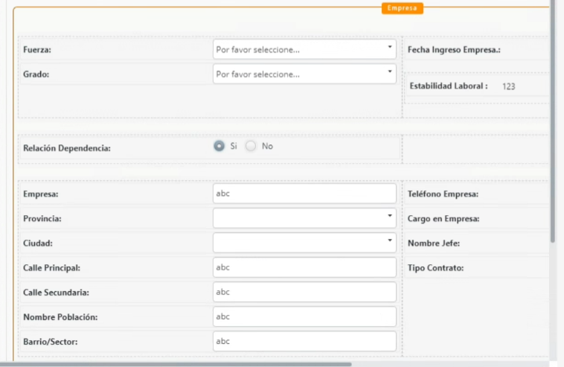
Mapa Ubicación | No Editable | Texto | Extrae de la actividad registrar datos de los intervinientes
Información de Vivienda
Tipo de vivienda | No Editable | Combo | Extrae de la actividad registrar datos de los intervinientes
Número de personas que dependen económicamente de ud | No Editable | Numérico | Extrae de la actividad registrar datos de los intervinientes
Tiempo de vivienda años | No Editable | Numérico | Extrae de la actividad registrar datos de los intervinientes
Valor Vivienda | No Editable | Numérico | Extrae de la actividad registrar datos de los intervinientes
Ingresos | No Editable
Sueldo Líquido deudor | No Editable | Numérico | Extrae de la actividad registrar datos de los intervinientes
Sueldo Líquido cónyuge | No Editable | Numérico | Extrae de la actividad registrar datos de los intervinientes
Dividendos | No Editable | Numérico | Extrae de la actividad registrar datos de los intervinientes
Comisiones | No Editable | Numérico | Extrae de la actividad registrar datos de los intervinientes
Otros ingresos | No Editable | Numérico | Extrae de la actividad registrar datos de los intervinientes
Rentas | No Editable | Numérico | Extrae de la actividad registrar datos de los intervinientes
Total ingresos | No Editable | Numérico | Extrae de la actividad registrar datos de los intervinientes
Origen de Ingresos | No Editable | Combo | Extrae de la actividad registrar datos de los intervinientes
Situación Laboral | No Editable | Combo | Extrae de la actividad registrar datos de los intervinientes
Relación cliente/Banco | No Editable | Combo | Extrae de la actividad registrar datos de los intervinientes
Egresos
Alquiler | No Editable | Numérico | Extrae de la actividad registrar datos de los intervinientes
Alimentación | No Editable | Combo | Extrae de la actividad registrar datos de los intervinientes
Vestuario | No Editable | Combo | Extrae de la actividad registrar datos de los intervinientes
Tarjeta Crédito | No Editable | Numérico | Extrae de la actividad registrar datos de los intervinientes
Educación | No Editable | Numérico | Extrae de la actividad registrar datos de los intervinientes
Cuota Mensual Préstamo | No Editable | Numérico | Extrae de la actividad registrar datos de los intervinientes
Otros egresos | No Editable | Numérico | Extrae de la actividad registrar datos de los intervinientes
Total egresos | No Editable | Numérico | Extrae de la actividad registrar datos de los intervinientes
Botón
Calcular Egresos Este botón llena el campo Total Egresos Es la sumatoria de: Alquiler+ Alimentación+Vestuario+Tarjeta de Crédito+ Educación+Cuota Mensual Prestamos+Otros egresos
Ahorro Neto
Ahorro Neto Mensual | No Editable | Numérico | Extrae de la actividad registrar datos de los intervinientes
Patrimonio
Activos
Propiedades
Propiedades | No Editable | Boleano | Extrae de la actividad registrar datos de los intervinientes
Valor Comercial | No Editable | Numérico | Extrae de la actividad registrar datos de los intervinientes
Prenda Hipotecada | No Editable | Boleano | Extrae de la actividad registrar datos de los intervinientes
No Propiedades | No Editable | Numérico | Extrae de la actividad registrar datos de los intervinientes
Vehículos
Vehiculos | No Editable | Boleano | Extrae de la actividad registrar datos de los intervinientes
Valor Comercial | No Editable | Numérico | Extrae de la actividad registrar datos de los intervinientes
Prenda Hipotecada | No Editable | Boleano | Extrae de la actividad registrar datos de los intervinientes
No Vehículos | No Editable | Numérico | Extrae de la actividad registrar datos de los intervinientes
Mercadería
Mercadería | No Editable | Boleano | Extrae de la actividad registrar datos de los intervinientes
Valor Comercial | No Editable | Numérico | Extrae de la actividad registrar datos de los intervinientes
Pignorada | No Editable | Boleano | Extrae de la actividad registrar datos de los intervinientes
Mercadería/Otros | No Editable | Texto | Extrae de la actividad registrar datos de los intervinientes
Origen Patrimonio
Origen Patrimonio | No Editable | Combo | Extrae de la actividad registrar datos de los intervinientes
Pasivos
Deuda Sistema Financiero
Tipo Deuda | No Editable | Combo | Extrae de la actividad registrar datos de los intervinientes
Institución | No Editable | Combo | Extrae de la actividad registrar datos de los intervinientes
Monto Deuda | No Editable | Numérico | Extrae de la actividad registrar datos de los intervinientes
Cuota Deuda | No Editable | Numérico | Extrae de la actividad registrar datos de los intervinientes
Total Pasivos | No Editable | Numérico | Extrae de la actividad registrar datos de los intervinientes
Patrimonio Cliente
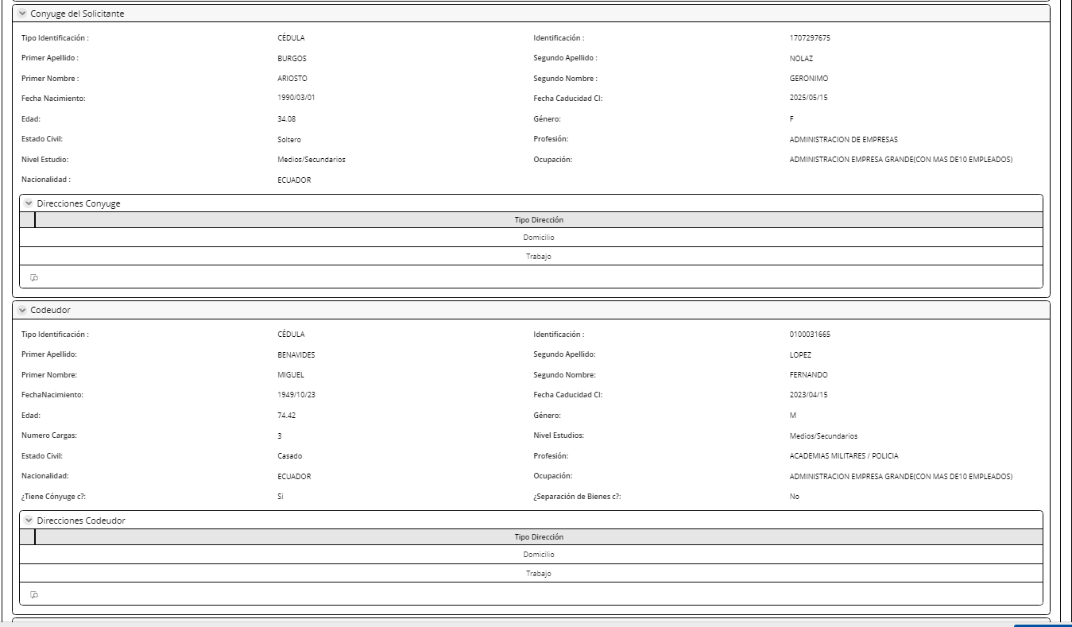
Total Patrimonio | No Editable | Numérico | Extrae de la actividad registrar datos de los intervinientes
Botón
Calcular Patrimonio Este botón llena el campo Total Patrimonio Es la sumatoria de: Total Activos- Total Deuda
Información Económica
Empleado | No Editable | Boleano | Extrae de la actividad registrar datos de los intervinientes
Independiente | No Editable | Boleano | Extrae de la actividad registrar datos de los intervinientes
Fuerza | No Editable | Combo | Extrae de la actividad registrar datos de los intervinientes
Grado | No Editable | Combo | Extrae de la actividad registrar datos de los intervinientes
Reparto | No Editable | Combo | Extrae de la actividad registrar datos de los intervinientes
Datos de la empresa
Actividad económica | No Editable | Combo | Extrae de la actividad registrar datos de los intervinientes
Empresa | No Editable | Texto | Extrae de la actividad registrar datos de los intervinientes
Cargo | No Editable | Texto | Extrae de la actividad registrar datos de los intervinientes
Tipo de contrato | No Editable | Combo | Extrae de la actividad registrar datos de los intervinientes
Fecha de ingreso a la empresa | No Editable | Fecha | Extrae de la actividad registrar datos de los intervinientes
Pais | No Editable | Combo | Extrae de la actividad registrar datos de los intervinientes
Provincia | No Editable | Combo | Extrae de la actividad registrar datos de los intervinientes
Ciudad | No Editable | Combo | Extrae de la actividad registrar datos de los intervinientes
Canton | No Editable | Combo | Extrae de la actividad registrar datos de los intervinientes
Parroquia | No Editable | Combo | Extrae de la actividad registrar datos de los intervinientes
Barrio/sector | No Editable | Texto | Extrae de la actividad registrar datos de los intervinientes
Calle principal y número | No Editable | Texto | Extrae de la actividad registrar datos de los intervinientes
Calle secundaria | No Editable | Texto | Extrae de la actividad registrar datos de los intervinientes
Mapa ubicación | No Editable | Mapa | Extrae de la actividad registrar datos de los intervinientes
Telf. empresa | No Editable | Numérico | Extrae de la actividad registrar datos de los intervinientes
Extensión | No Editable | Numérico | Extrae de la actividad registrar datos de los intervinientes
Nombre Jefe | No Editable |  | Extrae de la actividad registrar datos de los intervinientes
Nombre Contacto RRHH | No Editable | Texto | Extrae de la actividad registrar datos de los intervinientes
Cargo contacto RRHH | No Editable | Texto | Extrae de la actividad registrar datos de los intervinientes
Correo Institucional RRHH | No Editable | correo | Extrae de la actividad registrar datos de los intervinientes
Afiliado al IESS | No Editable | Boleano | Extrae de la actividad registrar datos de los intervinientes
Fecha ingreso a la empresa | No Editable | Fecha | Extrae de la actividad registrar datos de los intervinientes
Cumple número de aportaciones IESS | No Editable | Boleono | Extrae de la actividad registrar datos de los intervinientes
Datos del negocio para independientes
Actividad económica | No Editable | Texto | Extrae de la actividad registrar datos de los intervinientes
Nombre del negocio | No Editable | Texto | Extrae de la actividad registrar datos de los intervinientes
RUC | No Editable | Numérico | Extrae de la actividad registrar datos de los intervinientes
País | No Editable | Combo | Extrae de la actividad registrar datos de los intervinientes
Provincia | No Editable | Combo | Extrae de la actividad registrar datos de los intervinientes
Ciudad | No Editable | Combo | Extrae de la actividad registrar datos de los intervinientes
Canton | No Editable | Combo | Extrae de la actividad registrar datos de los intervinientes
Parroquia | No Editable | Combo | Extrae de la actividad registrar datos de los intervinientes
Barrio / Sector | No Editable | Texto | Extrae de la actividad registrar datos de los intervinientes
Calle principal y número | No Editable | Texto | Extrae de la actividad registrar datos de los intervinientes
Calle secundaria | No Editable | Texto | Extrae de la actividad registrar datos de los intervinientes
Referencia de la ubicación | No Editable | Mapa | Extrae de la actividad registrar datos de los intervinientes
Telf. negocio | No Editable | Numérico | Extrae de la actividad registrar datos de los intervinientes
Extensión | No Editable | Texto | Extrae de la actividad registrar datos de los intervinientes
Mapa ubicación | No Editable | Mapa | Extrae de la actividad registrar datos de los intervinientes
Local | No Editable | combo | Extrae de la actividad registrar datos de los intervinientes
Lugar de venta | No Editable | combo | Extrae de la actividad registrar datos de los intervinientes
Tiempo de funcionamiento | No Editable | Numérico | Extrae de la actividad registrar datos de los intervinientes
Horario de negocio | No Editable | Horas | Extrae de la actividad registrar datos de los intervinientes
No de trabajadores | No Editable | Numérico | Extrae de la actividad registrar datos de los intervinientes
Referencias personales
Tipo de referencia | No Editable | Combo | Extrae de la actividad registrar datos de los intervinientes
Nombres y apellidos | No Editable | Texto | Extrae de la actividad registrar datos de los intervinientes
Parentesco | No Editable | Combo | Extrae de la actividad registrar datos de los intervinientes
Ciudad Ubicación | No Editable | Combo | Extrae de la actividad registrar datos de los intervinientes
Telf. Celular | No Editable | Numérico | Extrae de la actividad registrar datos de los intervinientes
Provincia Ubicación-Prefijo | No Editable | Combo | Extrae de la actividad registrar datos de los intervinientes
Telf. Convencional | No Editable | Numérico | Extrae de la actividad registrar datos de los intervinientes
Referencia Bancaria
Institución | No Editable | Combo | Extrae de la actividad registrar datos de los intervinientes
Cuenta/ Tarjeta | No Editable | Numérico | Extrae de la actividad registrar datos de los intervinientes
Tipo Cuenta | No Editable | Combo | Extrae de la actividad registrar datos de los intervinientes
Tipo Tarjeta | No Editable | Texto | Extrae de la actividad registrar datos de los intervinientes
Pertenece | No Editable | Combo | Extrae de la actividad registrar datos de los intervinientes
Referencia Comerciales y/o Proveedores
Almacé y/o proveedor | No Editable | Texto | Extrae de la actividad registrar datos de los intervinientes
Valor artículo | No Editable | Numérico | Extrae de la actividad registrar datos de los intervinientes
Articulo | No Editable | Alfanumérico | Extrae de la actividad registrar datos de los intervinientes
Fecha | No Editable | fecha | Extrae de la actividad registrar datos de los intervinientes
Telefono | No Editable | Numérico | Extrae de la actividad registrar datos de los intervinientes
Provincia | No Editable | combo | Extrae de la actividad registrar datos de los intervinientes
Ciudad | No Editable | Combo | Extrae de la actividad registrar datos de los intervinientes
Dirección | No Editable | Alfanumérico | Extrae de la actividad registrar datos de los intervinientes
Información Apoderado Cliente
Tipo de identificación | No Editable | Texto | Extrae de la actividad registrar datos de los intervinientes
Indentificación | No Editable | Numérico | Extrae de la actividad registrar datos de los intervinientes
Nombres Completos | No Editable | Texto | Extrae de la actividad registrar datos de los intervinientes
Apellidos Completos | No Editable | Texto | Extrae de la actividad registrar datos de los intervinientes
Fecha nacimiento | No Editable | Fecha | Extrae de la actividad registrar datos de los intervinientes
Estado Civil | No Editable | Combo | Extrae de la actividad registrar datos de los intervinientes
Genero | No Editable | Lista | Extrae de la actividad registrar datos de los intervinientes
Nacionalidad | No Editable | Combo | Extrae de la actividad registrar datos de los intervinientes
Nivel de estudios | No Editable | Combo | Extrae de la actividad registrar datos de los intervinientes
Lista de observados | No Editable | Boleano | Extrae de la actividad registrar datos de los intervinientes
Telf. Celular | No Editable | Numérico | Extrae de la actividad registrar datos de los intervinientes
Correo | No Editable | Texto | Extrae de la actividad registrar datos de los intervinientes
Dirección domicilio | No Editable | Texto | Extrae de la actividad registrar datos de los intervinientes
Datos personales del cónyuge
Tipo de identificación | No Editable | Texto | Extrae de la actividad registrar datos de los intervinientes
Identificación | No Editable | Texto | Extrae de la actividad registrar datos de los intervinientes
Nombres completos | No Editable | Texto | Extrae de la actividad registrar datos de los intervinientes
Apellidos completos | No Editable | Texto | Extrae de la actividad registrar datos de los intervinientes
Estado civil | No Editable | Texto | Extrae de la actividad registrar datos de los intervinientes
Fecha de caducidad CI | No Editable | Fecha | Extrae de la actividad registrar datos de los intervinientes
Fecha de nacimiento | No Editable | Fecha | Extrae de la actividad registrar datos de los intervinientes
Genero | No Editable | Texto | Extrae de la actividad registrar datos de los intervinientes
Nacionalidad | No Editable | Combo | Extrae de la actividad registrar datos de los intervinientes
Pais de nacimiento | No Editable | Combo | Extrae de la actividad registrar datos de los intervinientes
Ciudad de nacimiento | No Editable | Combo | Extrae de la actividad registrar datos de los intervinientes
Nivel de estudios | No Editable | Texto | Extrae de la actividad registrar datos de los intervinientes
Profesión | No Editable | Texto | Extrae de la actividad registrar datos de los intervinientes
PEP's | No Editable | Boleano | Extrae de la actividad registrar datos de los intervinientes
Lista de observados | No Editable | Boleono | Extrae de la actividad registrar datos de los intervinientes
Requiere apoderado | No Editable | Boleono | Extrae de la actividad registrar datos de los intervinientes
Tiene trabajo | No Editable | Boleono | Extrae de la actividad registrar datos de los intervinientes
Información de contacto cónyuge
Medios de contacto
Correo Electronico | No Editable | Texto | Extrae de la actividad registrar datos de los intervinientes
Telf. Celular | No Editable | Numérico | Extrae de la actividad registrar datos de los intervinientes
Telf. Convencional | No Editable | Numérico | Extrae de la actividad registrar datos de los intervinientes
Dirección domicilio
País | No Editable | Combo | Extrae de la actividad registrar datos de los intervinientes
Provincia | No Editable | Combo | Extrae de la actividad registrar datos de los intervinientes
Ciudad | No Editable | Combo | Extrae de la actividad registrar datos de los intervinientes
Cantón | No Editable | Combo | Extrae de la actividad registrar datos de los intervinientes
Parroquia | No Editable | Combo | Extrae de la actividad registrar datos de los intervinientes
Barrio/sector | No Editable | Texto | Extrae de la actividad registrar datos de los intervinientes
Calle principal y número | No Editable | Texto | Extrae de la actividad registrar datos de los intervinientes
Calle secundaria | No Editable | Texto | Extrae de la actividad registrar datos de los intervinientes
Referencia de ubicación | No Editable | Texto | Extrae de la actividad registrar datos de los intervinientes
Código postal | No Editable | Texto | Extrae de la actividad registrar datos de los intervinientes
Mapa Ubicación | No Editable | Mapa | Extrae de la actividad registrar datos de los intervinientes
Botón Consultar Se consulta al microservicio MS API CONSULTA CLIENTE Y permite que se cargue nueva información de sesores si esta fue actualizada
Botón Actualizar Este botón envía a actualizar la información en asesores
Información Apoderado cónyuge del cliente
Tipo de identificación | No Editable | Texto | Extrae de la actividad registrar datos de los intervinientes
Identificación | No Editable | Numérico | Extrae de la actividad registrar datos de los intervinientes
Nombres completos | No Editable | Texto | Extrae de la actividad registrar datos de los intervinientes
Apellidos completos | No Editable | Texto | Extrae de la actividad registrar datos de los intervinientes
Telf. Celular | No Editable | Numérico | Extrae de la actividad registrar datos de los intervinientes
Correo | No Editable | Correo | Extrae de la actividad registrar datos de los intervinientes
Dirección domicilio | No Editable | Texto | Extrae de la actividad registrar datos de los intervinientes
Información Económica
Empleado | No Editable | Boleano | Extrae de la actividad registrar datos de los intervinientes
Independiente | No Editable | Boleano | Extrae de la actividad registrar datos de los intervinientes
Datos de la empresa |  |  | Extrae de la actividad registrar datos de los intervinientes
Actividad económica | No Editable | Combo | Extrae de la actividad registrar datos de los intervinientes
Empresa | No Editable | Texto | Extrae de la actividad registrar datos de los intervinientes
Cargo | No Editable | Texto | Extrae de la actividad registrar datos de los intervinientes
Tipo de contrato | No Editable | Combo | Extrae de la actividad registrar datos de los intervinientes
Fecha de ingreso a la empresa | No Editable | Fecha | Extrae de la actividad registrar datos de los intervinientes
Pais | No Editable | Combo | Extrae de la actividad registrar datos de los intervinientes
Provincia | No Editable | Combo | Extrae de la actividad registrar datos de los intervinientes
Ciudad | No Editable | Combo | Extrae de la actividad registrar datos de los intervinientes
Canton | No Editable | Combo | Extrae de la actividad registrar datos de los intervinientes
Parroquia | No Editable | Combo | Extrae de la actividad registrar datos de los intervinientes
Barrio/sector | No Editable | Texto | Extrae de la actividad registrar datos de los intervinientes
Calle principal y número | No Editable | Texto | Extrae de la actividad registrar datos de los intervinientes
Calle secundaria | No Editable | Texto | Extrae de la actividad registrar datos de los intervinientes
Mapa ubicación | No Editable | Mapa | Extrae de la actividad registrar datos de los intervinientes
Telf. empresa | No Editable | Numérico | Extrae de la actividad registrar datos de los intervinientes
Extensión | No Editable | Numérico | Extrae de la actividad registrar datos de los intervinientes
Nombre Jefe | No Editable | Texto | Extrae de la actividad registrar datos de los intervinientes
Nombre Contacto RRHH | No Editable | Texto | Extrae de la actividad registrar datos de los intervinientes
Cargo contacto RRHH | No Editable | correo | Extrae de la actividad registrar datos de los intervinientes
Correo Institucional RRHH | No Editable | Boleano | Extrae de la actividad registrar datos de los intervinientes
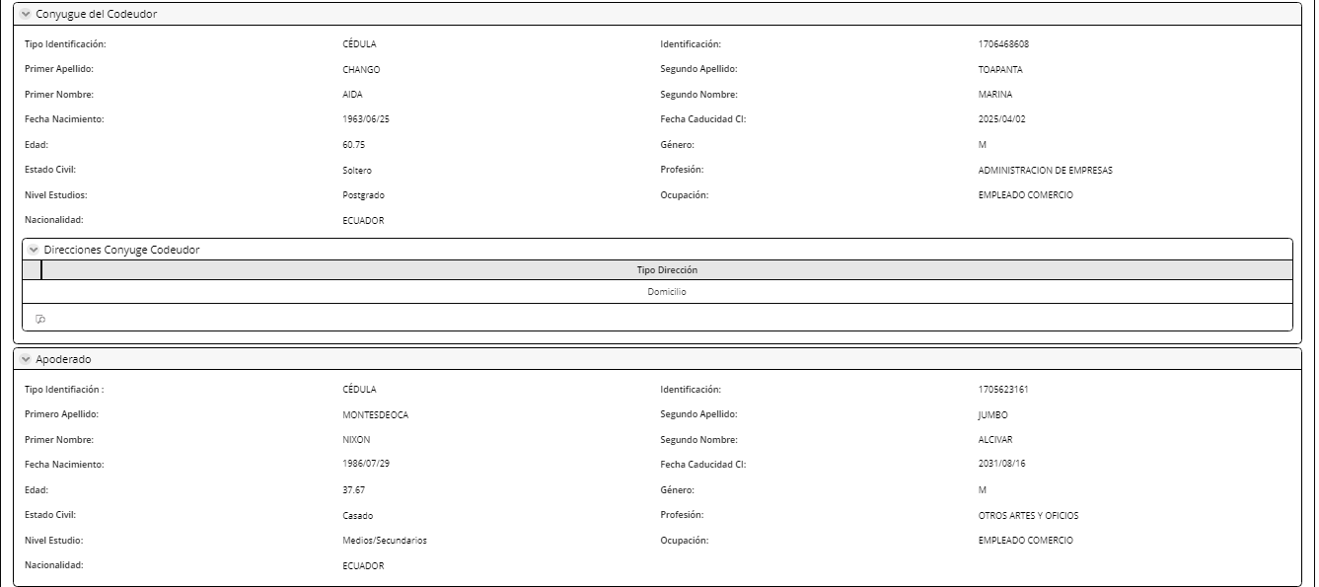
Afiliado al IESS | No Editable | Boleono | Extrae de la actividad registrar datos de los intervinientes
Fecha ingreso a la empresa | No Editable |  | Extrae de la actividad registrar datos de los intervinientes
Cumple número de aportaciones IESS | No Editable | Texto | Extrae de la actividad registrar datos de los intervinientes
Datos del negocio para independientes |  | Texto
Actividad económica | No Editable | Numérico | Extrae de la actividad registrar datos de los intervinientes
Nombre del negocio | No Editable | Combo | Extrae de la actividad registrar datos de los intervinientes
RUC | No Editable | Combo | Extrae de la actividad registrar datos de los intervinientes
País | No Editable | Combo | Extrae de la actividad registrar datos de los intervinientes
Provincia | No Editable | Combo | Extrae de la actividad registrar datos de los intervinientes
Ciudad | No Editable | Combo | Extrae de la actividad registrar datos de los intervinientes
Canton | No Editable | Texto | Extrae de la actividad registrar datos de los intervinientes
Parroquia | No Editable | Texto | Extrae de la actividad registrar datos de los intervinientes
Barrio / Sector | No Editable | Texto | Extrae de la actividad registrar datos de los intervinientes
Calle principal y número | No Editable | Mapa | Extrae de la actividad registrar datos de los intervinientes
Calle secundaria | No Editable | Numérico | Extrae de la actividad registrar datos de los intervinientes
Referencia de la ubicación | No Editable | Texto | Extrae de la actividad registrar datos de los intervinientes
Telf. negocio | No Editable | Mapa | Extrae de la actividad registrar datos de los intervinientes
Extensión | No Editable | combo | Extrae de la actividad registrar datos de los intervinientes
Mapa ubicación | No Editable | combo | Extrae de la actividad registrar datos de los intervinientes
Local | No Editable | Numérico | Extrae de la actividad registrar datos de los intervinientes
Lugar de venta | No Editable | Horas | Extrae de la actividad registrar datos de los intervinientes
Tiempo de funcionamiento | No Editable | Numérico | Extrae de la actividad registrar datos de los intervinientes
Horario de negocio | No Editable |  | Extrae de la actividad registrar datos de los intervinientes
No de trabajadores | No Editable | Texto | Extrae de la actividad registrar datos de los intervinientes
Identificación | No Editable | Texto | Extrae de la actividad registrar datos de los intervinientes
Nombres completos | No Editable | Texto | Extrae de la actividad registrar datos de los intervinientes
Apellidos completos | No Editable | Texto | Extrae de la actividad registrar datos de los intervinientes
Estado civil | No Editable | Texto | Extrae de la actividad registrar datos de los intervinientes
Fecha de caducidad CI | No Editable | Fecha | Extrae de la actividad registrar datos de los intervinientes
Fecha de nacimiento | No Editable | Fecha | Extrae de la actividad registrar datos de los intervinientes
Genero | No Editable | Texto | Extrae de la actividad registrar datos de los intervinientes
Nacionalidad | No Editable | Combo | Extrae de la actividad registrar datos de los intervinientes
Pais de nacimiento | No Editable | Combo | Extrae de la actividad registrar datos de los intervinientes
Ciudad de nacimiento | No Editable | Combo | Extrae de la actividad registrar datos de los intervinientes
Nivel de estudios | No Editable | Texto | Extrae de la actividad registrar datos de los intervinientes
Profesión | No Editable | Texto | Extrae de la actividad registrar datos de los intervinientes
PEP's | No Editable | Boleano | Extrae de la actividad registrar datos de los intervinientes
Lista de observados | No Editable | Boleono | Extrae de la actividad registrar datos de los intervinientes
Requiere apoderado | No Editable | Boleono | Extrae de la actividad registrar datos de los intervinientes
Información de contacto codeudor
Medios de contacto
Correo Electronico | No Editable | Texto | Extrae de la actividad registrar datos de los intervinientes
Telf. Celular | No Editable | Numérico | Extrae de la actividad registrar datos de los intervinientes
Telf. Convencional | No Editable | Numérico | Extrae de la actividad registrar datos de los intervinientes
Dirección domicilio
País | No Editable | Combo | Extrae de la actividad registrar datos de los intervinientes
Provincia | No Editable | Combo | Extrae de la actividad registrar datos de los intervinientes
Ciudad | No Editable | Combo | Extrae de la actividad registrar datos de los intervinientes
Cantón | No Editable | Combo | Extrae de la actividad registrar datos de los intervinientes
Parroquia | No Editable | Combo | Extrae de la actividad registrar datos de los intervinientes
Barrio/sector | No Editable | Texto | Extrae de la actividad registrar datos de los intervinientes
Calle principal y número | No Editable | Texto | Extrae de la actividad registrar datos de los intervinientes
Calle secundaria | No Editable | Texto | Extrae de la actividad registrar datos de los intervinientes
Referencia de ubicación | No Editable | Texto | Extrae de la actividad registrar datos de los intervinientes
Código postal | No Editable | Texto | Extrae de la actividad registrar datos de los intervinientes
Mapa Ubicación | No Editable | Texto | Extrae de la actividad registrar datos de los intervinientes
Ingresos
Sueldo Líquico | No Editable | Numérico | Extrae de la actividad registrar datos de los intervinientes
Sueldo Líquico cónyuge | No Editable | Numérico | Extrae de la actividad registrar datos de los intervinientes
Dividendos | No Editable | Numérico | Extrae de la actividad registrar datos de los intervinientes
Comisiones | No Editable | Numérico | Extrae de la actividad registrar datos de los intervinientes
Otros ingresos | No Editable | Numérico | Extrae de la actividad registrar datos de los intervinientes
Rentas | No Editable | Numérico | Extrae de la actividad registrar datos de los intervinientes
Total ingresos | No Editable | Numérico | Extrae de la actividad registrar datos de los intervinientes
Origen de Ingresos | No Editable | Combo | Extrae de la actividad registrar datos de los intervinientes
Situación Laboral | No Editable | Combo | Extrae de la actividad registrar datos de los intervinientes
Relación cliente/Banco | No Editable | Combo | Extrae de la actividad registrar datos de los intervinientes
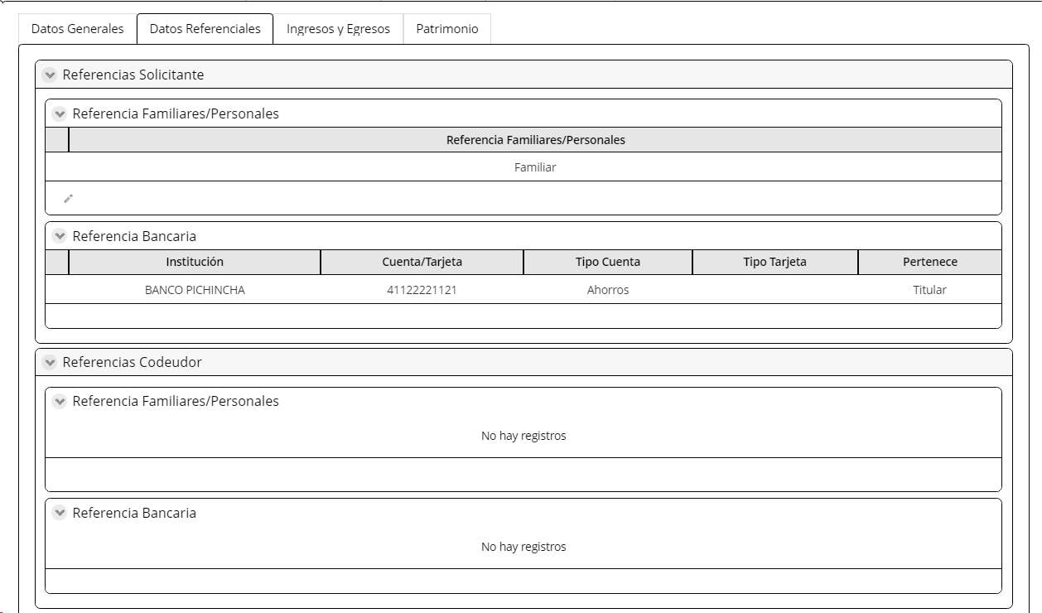
Egresos
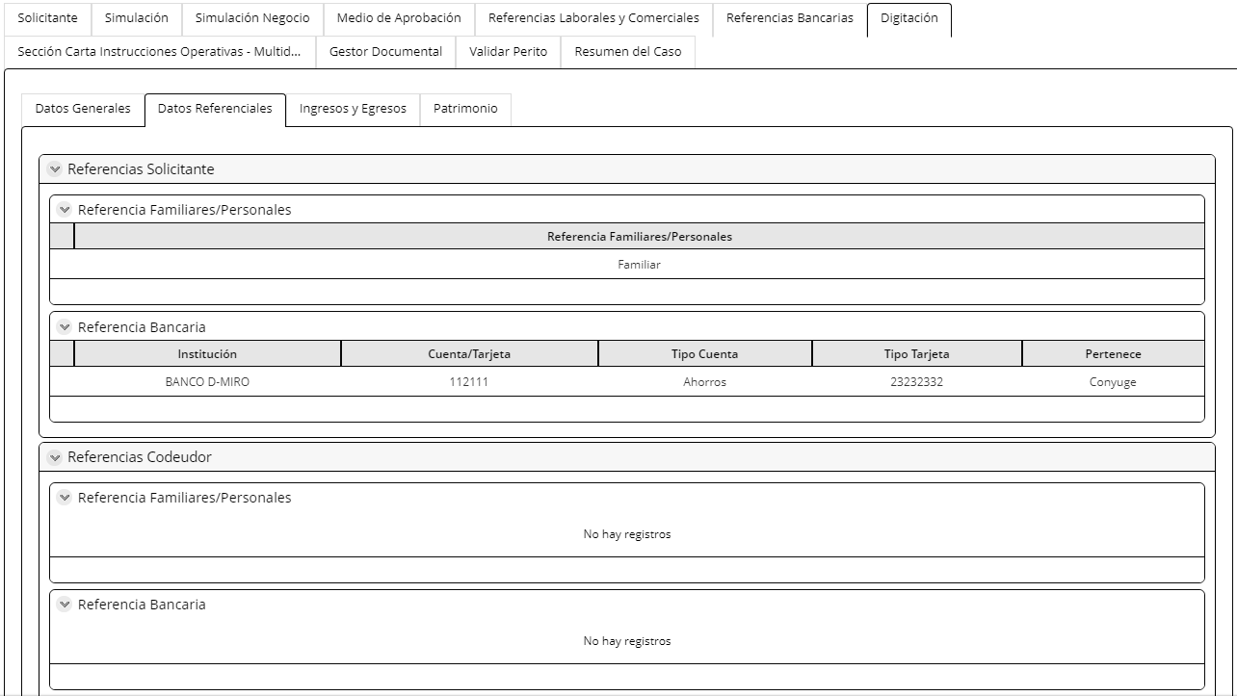
Alquiler | No Editable | Numérico | Extrae de la actividad registrar datos de los intervinientes
Alimentación | No Editable | Combo | Extrae de la actividad registrar datos de los intervinientes
Vestuario | No Editable | Combo | Extrae de la actividad registrar datos de los intervinientes
Tarjeta Crédito | No Editable | Numérico | Extrae de la actividad registrar datos de los intervinientes
Educación | No Editable | Numérico | Extrae de la actividad registrar datos de los intervinientes
Cuota Mensual Préstamo | No Editable | Numérico | Extrae de la actividad registrar datos de los intervinientes
Otros egresos | No Editable | Numérico | Extrae de la actividad registrar datos de los intervinientes
Total egresos | No Editable | Numérico | Extrae de la actividad registrar datos de los intervinientes
Ahorro Neto
Ahorro Neto Mensual | No Editable | Numérico | Extrae de la actividad registrar datos de los intervinientes
Patrimonio
Activos
Propiedades
Propiedades | No Editable | Boleano | Extrae de la actividad registrar datos de los intervinientes
Valor Comercial | No Editable | Numérico | Extrae de la actividad registrar datos de los intervinientes
Prenda Hipotecada | No Editable | Boleano | Extrae de la actividad registrar datos de los intervinientes
No Propiedades | No Editable | Numérico | Extrae de la actividad registrar datos de los intervinientes
Vehículos
Vehiculos | No Editable | Boleano | Extrae de la actividad registrar datos de los intervinientes
Valor Comercial | No Editable | Numérico | Extrae de la actividad registrar datos de los intervinientes
Prenda Hipotecada | No Editable | Boleano | Extrae de la actividad registrar datos de los intervinientes
No Vehículos | No Editable | Numérico | Extrae de la actividad registrar datos de los intervinientes
Mercadería
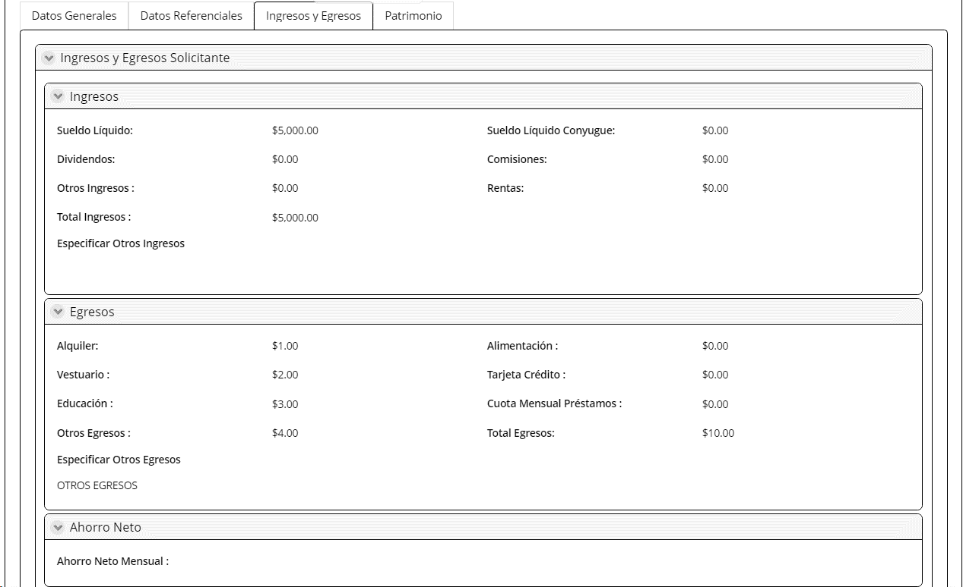
Mercadería | No Editable | Boleano | Extrae de la actividad registrar datos de los intervinientes
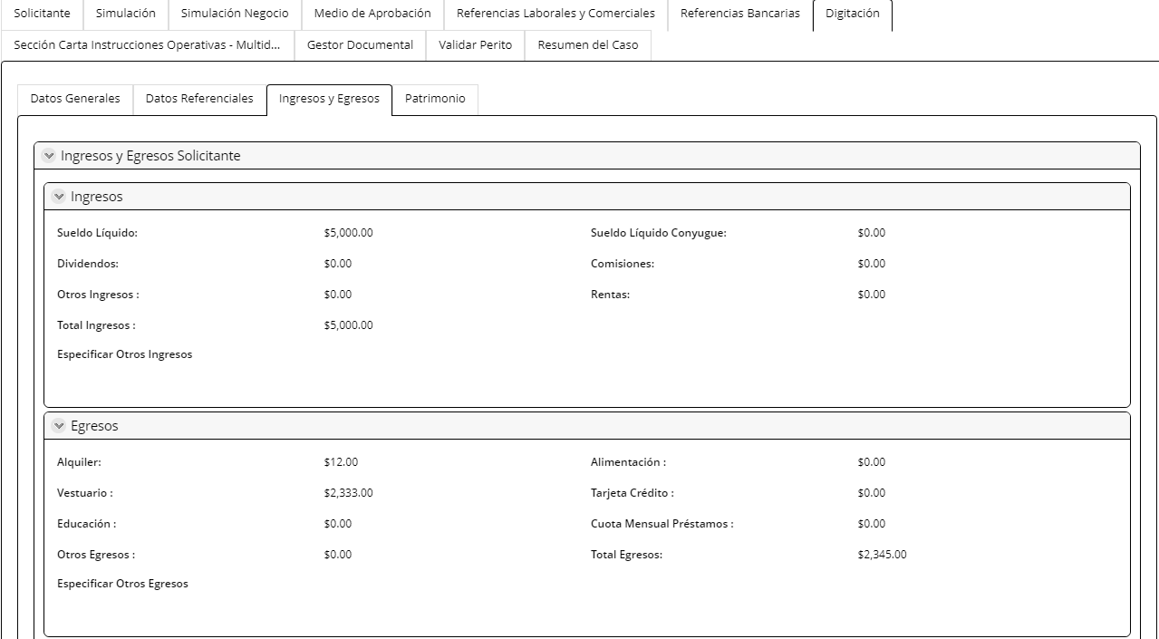
Valor Comercial | No Editable | Numérico | Extrae de la actividad registrar datos de los intervinientes
Pignorada | No Editable | Boleano | Extrae de la actividad registrar datos de los intervinientes
Mercadería/Otros | No Editable | Texto | Extrae de la actividad registrar datos de los intervinientes
Origen Patrimonio
Origen Patrimonio | No Editable | Combo | Extrae de la actividad registrar datos de los intervinientes
Pasivos
Deuda Sistema Financiero
Tipo Deuda | No Editable | Combo | Extrae de la actividad registrar datos de los intervinientes
Institución | No Editable | Combo | Extrae de la actividad registrar datos de los intervinientes
Monto Deuda | No Editable | Numérico | Extrae de la actividad registrar datos de los intervinientes
Cuota Deuda | No Editable | Numérico | Extrae de la actividad registrar datos de los intervinientes
Total Pasivos | No Editable | Numérico | Extrae de la actividad registrar datos de los intervinientes
Patrimonio Cliente
Total Patrimonio | No Editable | Numérico | Extrae de la actividad registrar datos de los intervinientes
Botón
Calcular Patrimonio Este botón llena el campo Total Patrimonio Es la sumatoria de: Total Activos- Total Deuda
Información Económica Codeudor
Empleado | No Editable | Boleano | Extrae de la actividad registrar datos de los intervinientes
Independiente | No Editable | Boleano | Extrae de la actividad registrar datos de los intervinientes
Datos de la empresa
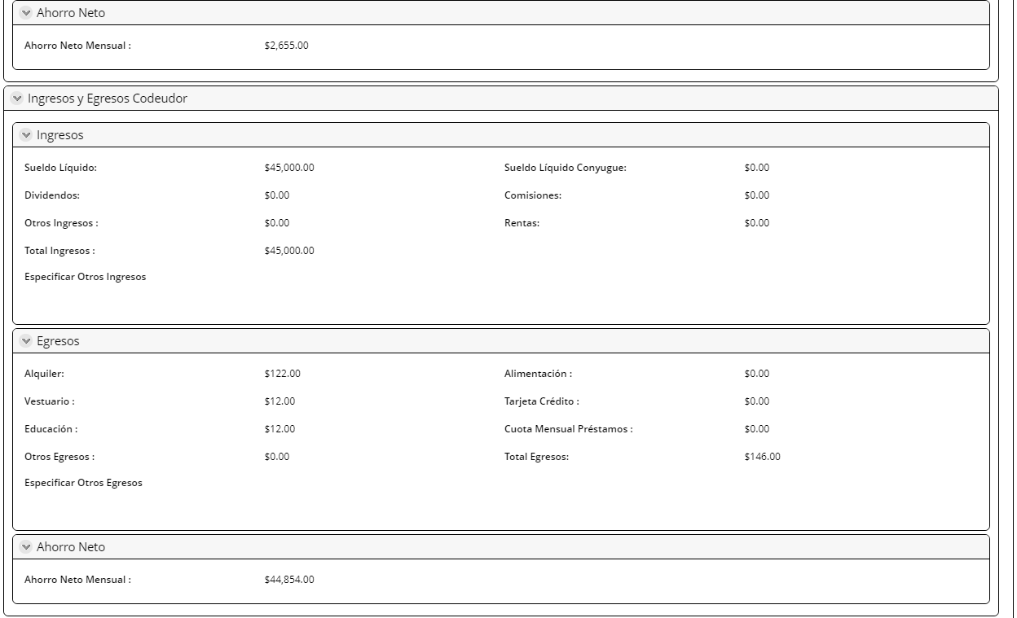
Actividad económica | No Editable | Combo | Extrae de la actividad registrar datos de los intervinientes
Empresa | No Editable | Texto | Extrae de la actividad registrar datos de los intervinientes
Cargo | No Editable | Texto | Extrae de la actividad registrar datos de los intervinientes
Tipo de contrato | No Editable | Combo | Extrae de la actividad registrar datos de los intervinientes
Fecha de ingreso a la empresa | No Editable | Fecha | Extrae de la actividad registrar datos de los intervinientes
Pais | No Editable | Combo | Extrae de la actividad registrar datos de los intervinientes
Provincia | No Editable | Combo | Extrae de la actividad registrar datos de los intervinientes
Ciudad | No Editable | Combo | Extrae de la actividad registrar datos de los intervinientes
Canton | No Editable | Combo | Extrae de la actividad registrar datos de los intervinientes
Parroquia | No Editable | Combo | Extrae de la actividad registrar datos de los intervinientes
Barrio/sector | No Editable | Texto | Extrae de la actividad registrar datos de los intervinientes
Calle principal y número | No Editable | Texto | Extrae de la actividad registrar datos de los intervinientes
Calle secundaria | No Editable | Texto | Extrae de la actividad registrar datos de los intervinientes
Mapa ubicación | No Editable | Mapa | Extrae de la actividad registrar datos de los intervinientes
Telf. empresa | No Editable | Numérico | Extrae de la actividad registrar datos de los intervinientes
Extensión | No Editable | Numérico | Extrae de la actividad registrar datos de los intervinientes
Nombre Jefe | No Editable | Texto | Extrae de la actividad registrar datos de los intervinientes
Nombre Contacto RRHH | No Editable | Texto | Extrae de la actividad registrar datos de los intervinientes
Cargo contacto RRHH | No Editable | correo | Extrae de la actividad registrar datos de los intervinientes
Correo Institucional RRHH | No Editable | Boleano | Extrae de la actividad registrar datos de los intervinientes
Afiliado al IESS | No Editable | Boleono | Extrae de la actividad registrar datos de los intervinientes
Fecha ingreso a la empresa | No Editable |  | Extrae de la actividad registrar datos de los intervinientes
Cumple número de aportaciones IESS | No Editable | Texto | Extrae de la actividad registrar datos de los intervinientes
Datos del negocio para independientes |  | Texto
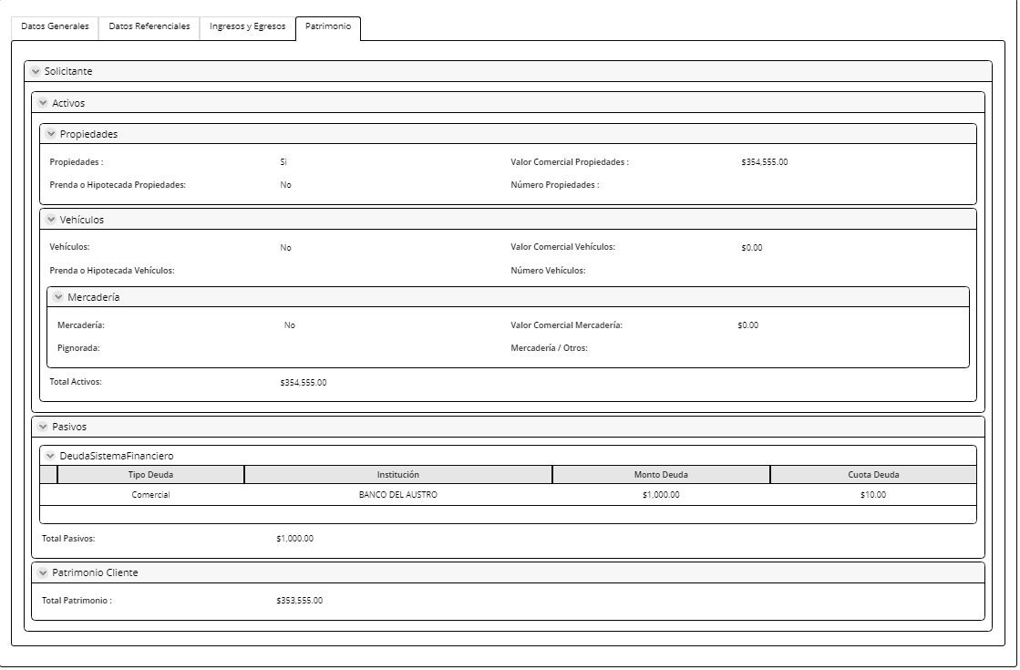
Actividad económica | No Editable | Numérico | Extrae de la actividad registrar datos de los intervinientes
Nombre del negocio | No Editable | Combo | Extrae de la actividad registrar datos de los intervinientes
RUC | No Editable | Combo | Extrae de la actividad registrar datos de los intervinientes
País | No Editable | Combo | Extrae de la actividad registrar datos de los intervinientes
Provincia | No Editable | Combo | Extrae de la actividad registrar datos de los intervinientes
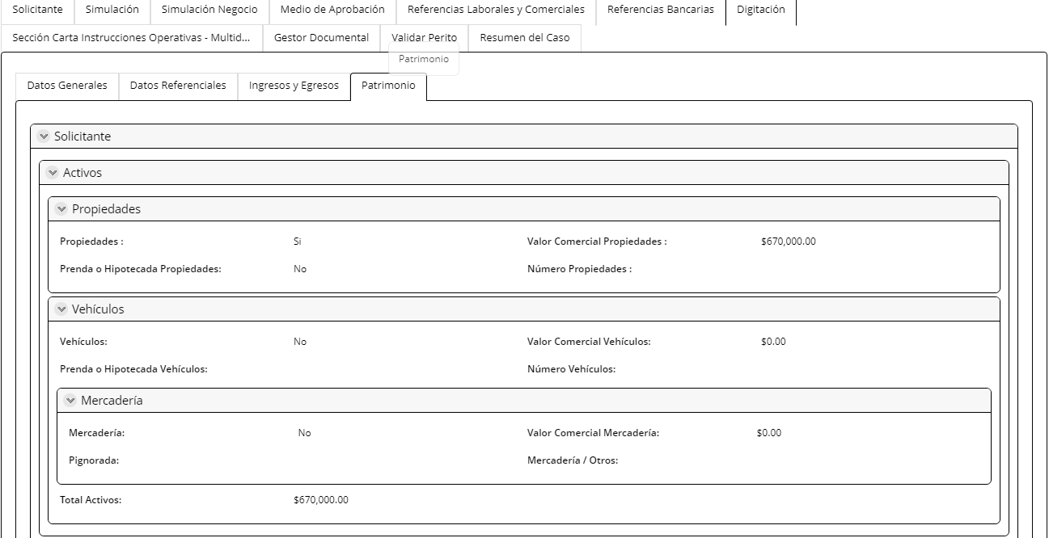
Ciudad | No Editable | Combo | Extrae de la actividad registrar datos de los intervinientes
Canton | No Editable | Texto | Extrae de la actividad registrar datos de los intervinientes
Parroquia | No Editable | Texto | Extrae de la actividad registrar datos de los intervinientes
Barrio / Sector | No Editable | Texto | Extrae de la actividad registrar datos de los intervinientes
Calle principal y número | No Editable | Mapa | Extrae de la actividad registrar datos de los intervinientes
Calle secundaria | No Editable | Numérico | Extrae de la actividad registrar datos de los intervinientes
Referencia de la ubicación | No Editable | Texto | Extrae de la actividad registrar datos de los intervinientes
Telf. negocio | No Editable | Mapa | Extrae de la actividad registrar datos de los intervinientes
Extensión | No Editable | combo | Extrae de la actividad registrar datos de los intervinientes
Mapa ubicación | No Editable | combo | Extrae de la actividad registrar datos de los intervinientes
Local | No Editable | Numérico | Extrae de la actividad registrar datos de los intervinientes
Lugar de venta | No Editable | Horas | Extrae de la actividad registrar datos de los intervinientes
Tiempo de funcionamiento | No Editable | Numérico | Extrae de la actividad registrar datos de los intervinientes
Horario de negocio | No Editable |  | Extrae de la actividad registrar datos de los intervinientes
No de trabajadores | No Editable | Texto | Extrae de la actividad registrar datos de los intervinientes
Información Apoderado cónyuge del cliente
Tipo de identificación | No Editable | Texto | Extrae de la actividad registrar datos de los intervinientes
Identificación | No Editable | Numérico | Extrae de la actividad registrar datos de los intervinientes
Nombres completos | No Editable | Texto | Extrae de la actividad registrar datos de los intervinientes
Apellidos completos | No Editable | Texto | Extrae de la actividad registrar datos de los intervinientes
Telf. Celular | No Editable | Numérico | Extrae de la actividad registrar datos de los intervinientes
Correo | No Editable | Correo | Extrae de la actividad registrar datos de los intervinientes
Dirección domicilio | No Editable | Texto | Extrae de la actividad registrar datos de los intervinientes
Referencia Comerciales y/o Proveedores
Almacen y/o proveedor | No Editable | Texto | Extrae de la actividad registrar datos de los intervinientes
Valor artículo | No Editable | Numérico | Extrae de la actividad registrar datos de los intervinientes
Articulo | No Editable | Alfanumérico | Extrae de la actividad registrar datos de los intervinientes
Fecha | No Editable | fecha | Extrae de la actividad registrar datos de los intervinientes
Telefono | No Editable | Numérico | Extrae de la actividad registrar datos de los intervinientes
Provincia | No Editable | combo | Extrae de la actividad registrar datos de los intervinientes
Ciudad | No Editable | Combo | Extrae de la actividad registrar datos de los intervinientes
Dirección | No Editable | Alfanumérico | Extrae de la actividad registrar datos de los intervinientes
Datos Personales Conyuge Codeudor
Tipo de identificación | No Editable | Texto | Extrae de la actividad registrar datos de los intervinientes
Identificación | No Editable | Texto | Extrae de la actividad registrar datos de los intervinientes
Nombres completos | No Editable | Texto | Extrae de la actividad registrar datos de los intervinientes
Apellidos completos | No Editable | Texto | Extrae de la actividad registrar datos de los intervinientes
Estado civil | No Editable | Texto | Extrae de la actividad registrar datos de los intervinientes
Fecha de caducidad CI | No Editable | Fecha | Extrae de la actividad registrar datos de los intervinientes
Fecha de nacimiento | No Editable | Fecha | Extrae de la actividad registrar datos de los intervinientes
Genero | No Editable | Texto | Extrae de la actividad registrar datos de los intervinientes
Nacionalidad | No Editable | Combo | Extrae de la actividad registrar datos de los intervinientes
Pais de nacimiento | No Editable | Combo | Extrae de la actividad registrar datos de los intervinientes
Ciudad de nacimiento | No Editable | Combo | Extrae de la actividad registrar datos de los intervinientes
Nivel de estudios | No Editable | Texto | Extrae de la actividad registrar datos de los intervinientes
Profesión | No Editable | Texto | Extrae de la actividad registrar datos de los intervinientes
PEP's | No Editable | Boleano | Extrae de la actividad registrar datos de los intervinientes
Lista de observados | No Editable | Boleono | Extrae de la actividad registrar datos de los intervinientes
Requiere apoderado | No Editable | Boleono | Extrae de la actividad registrar datos de los intervinientes
Información de contacto Conyuge Codeudor
Medios de contacto
Correo Electronico | No Editable | Texto | Extrae de la actividad registrar datos de los intervinientes
Telf. Celular | No Editable | Numérico | Extrae de la actividad registrar datos de los intervinientes
Telf. Convencional | No Editable | Numérico | Extrae de la actividad registrar datos de los intervinientes
Dirección domicilio
País | No Editable | Combo | Extrae de la actividad registrar datos de los intervinientes
Provincia | No Editable | Combo | Extrae de la actividad registrar datos de los intervinientes
Ciudad | No Editable | Combo | Extrae de la actividad registrar datos de los intervinientes
Cantón | No Editable | Combo | Extrae de la actividad registrar datos de los intervinientes
Parroquia | No Editable | Combo | Extrae de la actividad registrar datos de los intervinientes
Barrio/sector | No Editable | Texto | Extrae de la actividad registrar datos de los intervinientes
Calle principal y número | No Editable | Texto | Extrae de la actividad registrar datos de los intervinientes
Calle secundaria | No Editable | Texto | Extrae de la actividad registrar datos de los intervinientes
Referencia de ubicación | No Editable | Texto | Extrae de la actividad registrar datos de los intervinientes
Código postal | No Editable | Texto | Extrae de la actividad registrar datos de los intervinientes
Mapa Ubicación | No Editable | Texto | Extrae de la actividad registrar datos de los intervinientes
Información Económica Conyuge Codeudor
Empleado | No Editable | Boleano | Extrae de la actividad registrar datos de los intervinientes
Independiente | No Editable | Boleano | Extrae de la actividad registrar datos de los intervinientes
Datos de la empresa
Actividad económica | No Editable | Combo | Extrae de la actividad registrar datos de los intervinientes
Empresa | No Editable | Texto | Extrae de la actividad registrar datos de los intervinientes
Cargo | No Editable | Texto | Extrae de la actividad registrar datos de los intervinientes
Tipo de contrato | No Editable | Combo | Extrae de la actividad registrar datos de los intervinientes
Fecha de ingreso a la empresa | No Editable | Fecha | Extrae de la actividad registrar datos de los intervinientes
Pais | No Editable | Combo | Extrae de la actividad registrar datos de los intervinientes
Provincia | No Editable | Combo | Extrae de la actividad registrar datos de los intervinientes
Ciudad | No Editable | Combo | Extrae de la actividad registrar datos de los intervinientes
Canton | No Editable | Combo | Extrae de la actividad registrar datos de los intervinientes
Parroquia | No Editable | Combo | Extrae de la actividad registrar datos de los intervinientes
Barrio/sector | No Editable | Texto | Extrae de la actividad registrar datos de los intervinientes
Calle principal y número | No Editable | Texto | Extrae de la actividad registrar datos de los intervinientes
Calle secundaria | No Editable | Texto | Extrae de la actividad registrar datos de los intervinientes
Mapa ubicación | No Editable | Mapa | Extrae de la actividad registrar datos de los intervinientes
Telf. empresa | No Editable | Numérico | Extrae de la actividad registrar datos de los intervinientes
Extensión | No Editable | Numérico | Extrae de la actividad registrar datos de los intervinientes
Nombre Jefe | No Editable | Texto | Extrae de la actividad registrar datos de los intervinientes
Nombre Contacto RRHH | No Editable | Texto | Extrae de la actividad registrar datos de los intervinientes
Cargo contacto RRHH | No Editable | correo | Extrae de la actividad registrar datos de los intervinientes
Correo Institucional RRHH | No Editable | Boleano | Extrae de la actividad registrar datos de los intervinientes
Afiliado al IESS | No Editable | Boleono | Extrae de la actividad registrar datos de los intervinientes
Fecha ingreso a la empresa | No Editable |  | Extrae de la actividad registrar datos de los intervinientes
Cumple número de aportaciones IESS | No Editable | Texto | Extrae de la actividad registrar datos de los intervinientes
Datos del negocio para independientes |  | Texto
Actividad económica | No Editable | Numérico | Extrae de la actividad registrar datos de los intervinientes
Nombre del negocio | No Editable | Combo | Extrae de la actividad registrar datos de los intervinientes
RUC | No Editable | Combo | Extrae de la actividad registrar datos de los intervinientes
País | No Editable | Combo | Extrae de la actividad registrar datos de los intervinientes
Provincia | No Editable | Combo | Extrae de la actividad registrar datos de los intervinientes
Ciudad | No Editable | Combo | Extrae de la actividad registrar datos de los intervinientes
Canton | No Editable | Texto | Extrae de la actividad registrar datos de los intervinientes
Parroquia | No Editable | Texto | Extrae de la actividad registrar datos de los intervinientes
Barrio / Sector | No Editable | Texto | Extrae de la actividad registrar datos de los intervinientes
Calle principal y número | No Editable | Mapa | Extrae de la actividad registrar datos de los intervinientes
Calle secundaria | No Editable | Numérico | Extrae de la actividad registrar datos de los intervinientes
Referencia de la ubicación | No Editable | Texto | Extrae de la actividad registrar datos de los intervinientes
Telf. negocio | No Editable | Mapa | Extrae de la actividad registrar datos de los intervinientes
Extensión | No Editable | combo | Extrae de la actividad registrar datos de los intervinientes
Mapa ubicación | No Editable | combo | Extrae de la actividad registrar datos de los intervinientes
Local | No Editable | Numérico | Extrae de la actividad registrar datos de los intervinientes
Lugar de venta | No Editable | Horas | Extrae de la actividad registrar datos de los intervinientes
Tiempo de funcionamiento | No Editable | Numérico | Extrae de la actividad registrar datos de los intervinientes
Horario de negocio | No Editable |  | Extrae de la actividad registrar datos de los intervinientes
No de trabajadores | No Editable | Boleano | Extrae de la actividad registrar datos de los intervinientes

7. Asignar Perito
Para la asignación de perito se toma en cuenta los campos: PAIS / PROVINCIA/ CIUDAD de la sección datos del inmueble de la actividad revisar perfil de cliente y condiciones, según lo descrito en los campos. Esta asignación en esta y las otras actividades se realiza aleatoreamente. Los nombres de los peritos deben poder ser parametrizables para que el responsable de los parametros puedan activar, adicionar o desactivar los peritos según corresponda

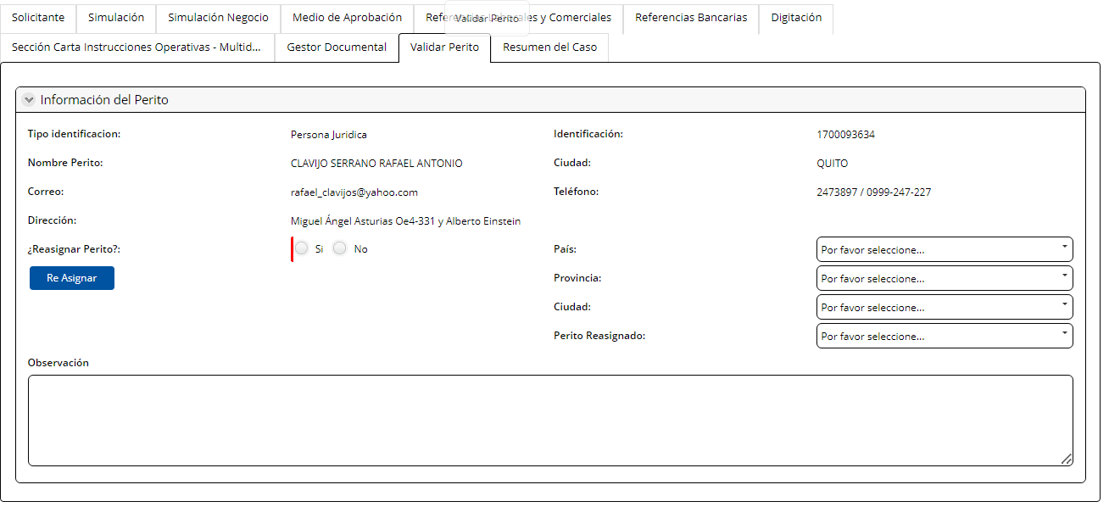
PESTAÑA: Asignar Perito
Información del Perito
Tipo de Identificación | Visible no editable | Combo | Se extrae de la pestaña solicitante de la actividad análisis de crédito con consideración
Identificación | Visible no editable | Numérico | Se extrae de la pestaña solicitante de la actividad análisis de crédito con consideración
Nombre Perito | Visible no editable | Texto | Se extrae de la pestaña solicitante de la actividad análisis de crédito con consideración
Provincia | Editable | combo | Se extrae de la pestaña solicitante de la actividad análisis de crédito con consideración
Ciudad | Editable | combo | Se extrae de la pestaña solicitante de la actividad análisis de crédito con consideración
Correo | Visible no editable | alfanumérico | Se extrae de la pestaña solicitante de la actividad análisis de crédito con consideración
Teléfono | Visible no editable | Numérico | Se extrae de la pestaña solicitante de la actividad análisis de crédito con consideración
Dirección | Visible no editable | alfanumérico | Se extrae de la pestaña solicitante de la actividad análisis de crédito con consideración
Crédito VIP VIS | Visible no editable | combo | Si el perito es VIP o VIS se extrae el catalogo de Perito ViP /VIS. Si la respuesta de este campo es N/A, se extrae el catalogo de todos los peritos completos
Reasignar Perito | Visible editable | Boleano | Cuando la respuesta =SI, se activan los campos provincia, ciudad y perito reasignado Se activa el botón Re-asignar Cuando la respuesta =NO, botón reasignar permanece oculto
Asignar al perito manualmente | Visible editable | boleanoi | Este campo permite asignar al perito manualmente
PRovincia ciudad | Visible editable | combo | Ingresa el usuario
Perito re-asignado | Visible editable | combo | Ingresa el usuario
Botón
Re-Asignar: Se permite asignar de forma manual y de forma automatica al perito Se permite maximo una re-asignación del perito . Para la reasiganción los campos provincia y ciudad deben ser editables para que el perito sea asignado nuevamente con esta información.
Observaciones | Visible editable | Texto | Maximo 500 caracteres
Controlar que el correo de asiganción del perito se envíe una vez el analista continue el flujo

1. Análisis Crédito
Nombre de la actividad: | Análisis de Crédito

Rol: | Analista estándar de crédito
Considerar: | Esta actividad se asigna con balanceador de carga al analista Si esl riesgo es hasta 80 000 (matriz parametrizable), el analista debe aprobar en esta actividad
Descripción | En esta actividad se realiza el analisis de crédito

Campos | Comportamiento | Tipo | Reglas
PESETAÑA: Información del cliente
Sección Información General
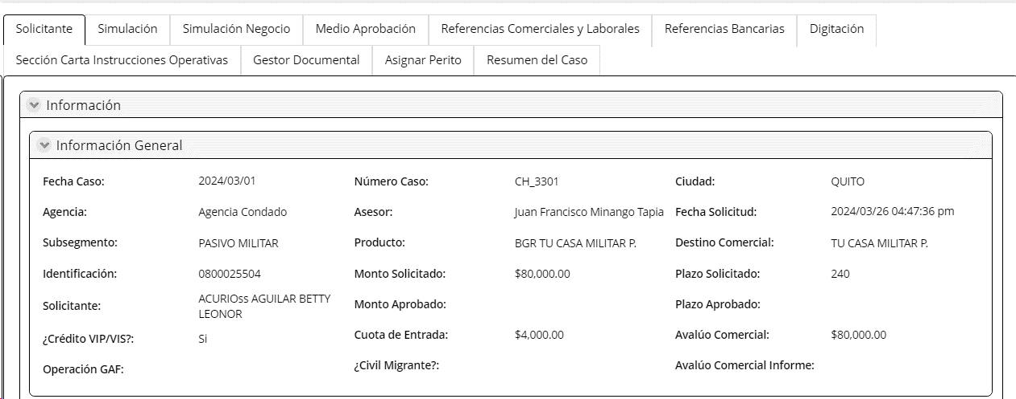
PESTAÑA: Consideraciones
Consideraciones | No editable | Boleano | Se extrae de la actividad recibir y validar requisitos
Detalle de la exepcion
Recomendado por gerencia | No editable | Boleano | Se extrae de la actividad recibir y validar requisitos
Nombre/ Cargo de Recomendación | No editable | Texto | Se extrae de la actividad recibir y validar requisitos
Detalle de la descripción | No editable | Texto | Se extrae de la actividad recibir y validar requisitos
Autorizado por | No editable | Combo | Se extrae de la actividad recibir y validar requisitos
Tipo de actividad | No editable | Combo | Se extrae de la actividad recibir y validar requisitos
Exepción | No editable | Combo | Se extrae de la actividad recibir y validar requisitos
Descripción exepción | No editable | Combo | Se extrae de la actividad recibir y validar requisitos
Extracto de política | No editable | Texto | Se extrae de la actividad recibir y validar requisitos
Observaciones | No editable | Texto | Extraído de la actividad Recibir y validar requisitos
Respuesta | Visible, editable, obligatorio | Combo | Extrae el CATALOGO TIPO RESPUESTA unicamente con las siguientes opciones: NEGAR, CONTINUAR, DEVOLVER ASESOR. Si respuesta= NEGAR, El flujo va al subproceso de Apelación de Créditos a la actividad Registrar y Validar Resultado de la Apelación Si respuesta= CONTINUAR y el mayor a 80 000 va al Nivel 1 de aprobación y es menor a 80 000, el flujo va a la actividad cargar informe avalúo Si respuesta= DELVOLVER ASESOR= SI, El flujo al subproceso de negociación a la actividad Regularizar Documentación
MOTIVOS DE DEVOLUCIÓN TCS | Editable | Combo | Se puede escoger más de un motivo de devolución del catalogo. El flujo va a la actividad regularizar documentación para que el asesor envíe el flujo a TCS
MOTIVOS DE DEVOLUCIÓN AL ASESOR | Editable | Combo | Se puede escoger más de un motivo de devolución del catalogo. El flujo regresa a la actividad regularizar documentación.
MOTIVOS DE NEGACION | Editable | Combo | Ingresa el analista
Observaciones de Negación | Editable | Texto | Ingresa el analista
PESTAÑA: Solicitante | Editable
PESTAÑA: Simulación Crédito Personas | Editable
PESTAÑA: Simulación Negocio | Editable
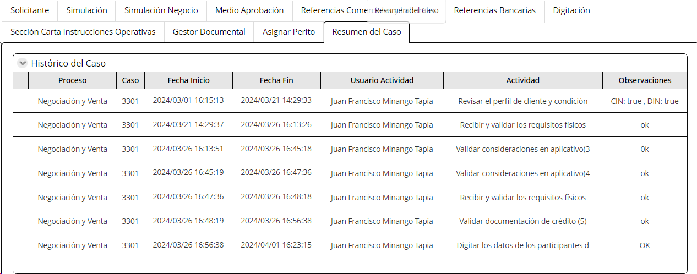
PESTAÑA: Medio de Aprobación | Editable
PESTAÑA: Referencias Laborales y Comerciales | Editable
PESTAÑA: Refencias Bancarias | Editable
PESTAÑA: Digitación | No editable
PESTAÑA: Sección Carta Instrucciones Operativas | Editable
PESTAÑA: Asignar Perito | Editable
PESTAÑA: Apelación | No editable |  | Se visualiza esta pestaña cuando el flujo viene del subproceso de apelacion
PESTAÑA: Gestor Documental: CARGAR Y CONSULTAR DOCUMENTOS
Al salir
Al salir de esta actividad, se considera la infomación de la tabla Condiciones de seguro y en caso de requeririse, se envía un mail al asesor indicando si el cliente requiere examenes médicos dependiendo de la condición.

2. Nivel 1 Aprobación
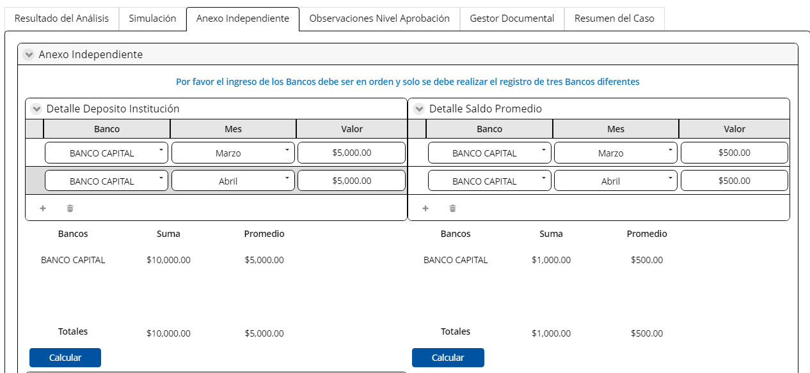
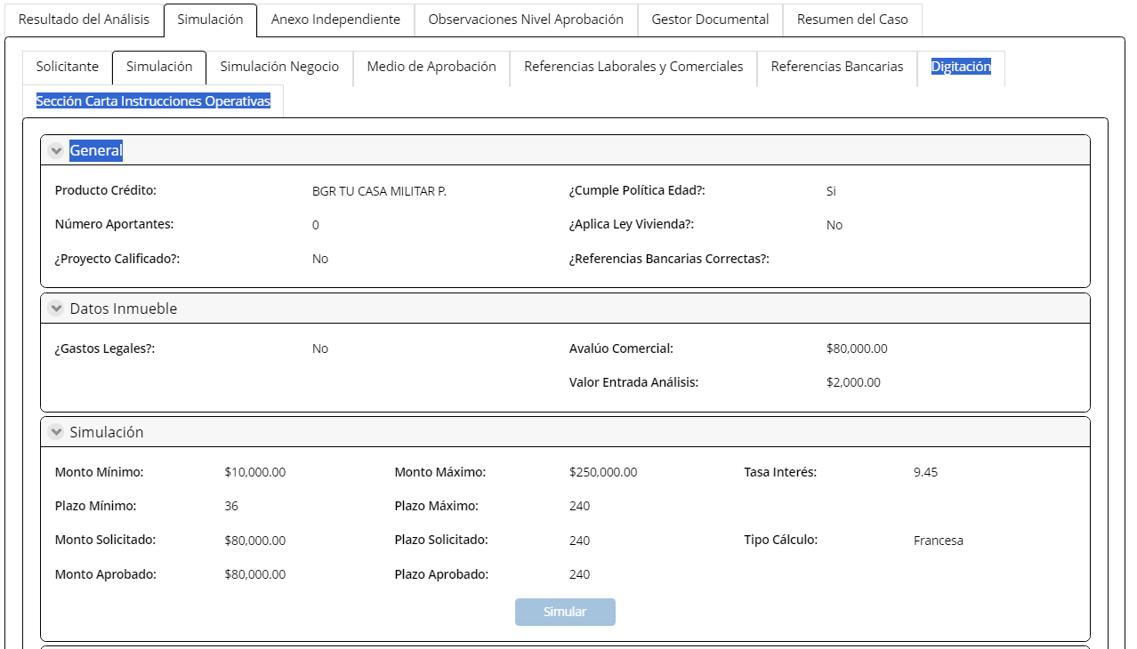
Nombre de la actividad: | Nivel 1 Aprobación |  | En los niveles de aprobación se valida en bases al riesgo consolidado y no al monto de crédito

Rol: | Analista estándar de crédito (diferente nivel 1)
Al Entrar:
Considerar: | Que estos niveles de aprobación sea párametrizables Se asigna a analistas estandar back up: coordinador El usuario que recibe esta actividad debe ser diferente al de la actividad analisis de crédito Matriz vigente octubre 2025 (80 000-150 000)
Descripción | Permite aprobar nivel 1 de aprobación

Campos | Comportamiento | Tipo | Reglas
PESETAÑA: RESULTADO DEL ANALISIS
Sección Información General
Respuesta
Riesgo Total | Visible, no editable | Numérico | Extraido de la pestaña Medio de Aprobación
Monto aprobado | Visible, no editable | Numérico | Extraido del Campo Monto Aprobado de la pestaña Simulación
Respuesta | Visible, editable | Combo | Extrae el CATALOGO TIPO RESPUESTA. Si respuesta= APROBAR, envía una noificación a TCS "Usted tiene un nuevo caso asignado, correspondiente al cliente <Nombre del Cliente> con la identificación No. <DNI>" va a la actividad de Verificación de Referencias personales y paralelamente a la actividad cargar informe avalúo Si respuesta= NEGAR, el flujo va al subproceso de Apelación Si respuesta= DEVOLVER, el flujo va a la actividad Análisis de Crédito Si respuesta= SOLICITA REVISIÓN, el flujo va al Nivel 2 de aprobación | 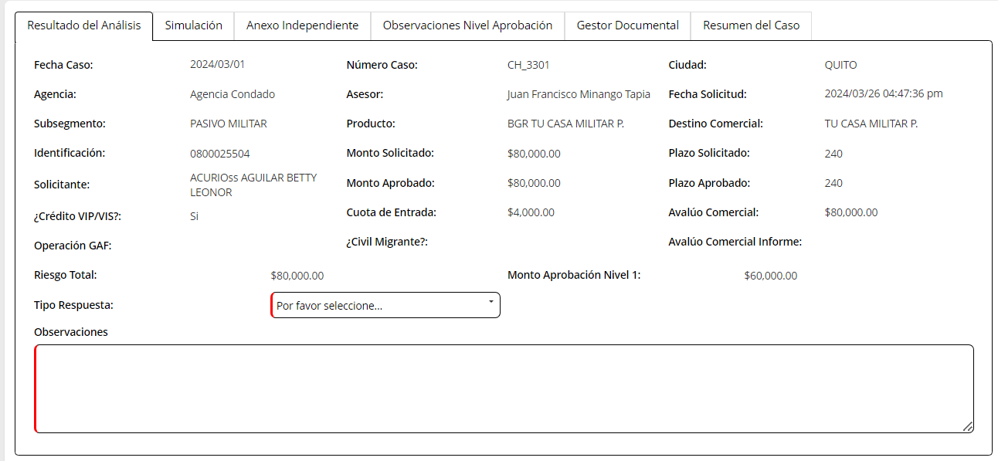
Observaciones | Visible, editable | Texto | Max 500 Caracteres
PESTAÑA: SIMULACIÓN
Simulación CP | Editable
Subpestaña: Solicitante | No Editable |  | Esta pestaña viene con la misma información de la actividad anterior Análisis de Crédito con consideración o realizar anaálisis de crédito
Subpestaña: Simulación Crédito Personas | No Editable |  | Esta pestaña viene con la misma información de la actividad anterior Análisis de Crédito con consideración o realizar anaálisis de crédito
Subpestaña: Simulación Negocio | No Editable |  | Esta pestaña viene con la misma información de la actividad anterior Análisis de Crédito con consideración o realizar anaálisis de crédito
Pestaa: Simulación | No Editable
Subpestaña: Medio de Aprobación | No Editable |  | Esta pestaña viene con la misma información de la actividad anterior Análisis de Crédito con consideración o realizar anaálisis de crédito
Subpestaña: Referencias Laborales y Comerciales | No Editable |  | Esta pestaña viene con la misma información de la actividad anterior Análisis de Crédito con consideración o realizar anaálisis de crédito
Subpestaña: Digitación | No Editable |  | Esta pestaña viene con la misma información de la actividad anterior Análisis de Crédito con consideración o realizar anaálisis de crédito
Subpestaña: Sección Carta Instrucciones Operativas | No Editable
PESTAÑA: anexo independiente | No editable
PESTAÑA: GESTOR DOCUMENTAL CARGAR Y CONSULTAR DOCUMENTOS
Al Salir
Esta actividad sale a la actividad análisis de crédito

3.Nivel 2 aprobación
Nombre de la actividad: | Nivel 2 Aprobación

Rol: | Jefe Crédito Personas
Al Entrar:
Considerar: | Matriz vigente octubre 2025 (150 000- 200 000)
Descripción | Permite aprobar nivel 2 de aprobación

Campos | Comportamiento | Tipo | Reglas
PESETAÑA: RESULTADO DEL ANALISIS
Sección Información General
Respuesta
Riesgo Total | No editable | Numérico | Extraido de la pestaña Medio de Aprobación
Monto aprobación Nivel 2 | No editable | Numérico | Extraido del Campo Monto Aprobado de la pestaña Simulación
Respuesta | Editable | Combo | Extrae el CATALOGO TIPO RESPUESTA. Si respuesta= APROBAR, envía una noificación a TCS "Usted tiene un nuevo caso asignado, correspondiente al cliente <Nombre del Cliente> con la identificación No. <DNI>" va a la actividad de Verificación de Referencias personales y paralelamente a la actividad cargar informe avalúo Si respuesta= NEGAR, el flujo va al subproceso de Apelación Si respuesta= DEVOLVER, el flujo va a la actividad Realizar Análisis de Crédito Si respuesta= SOLICITA REVISIÓN, el flujo va al Nivel 3 de aprobación | 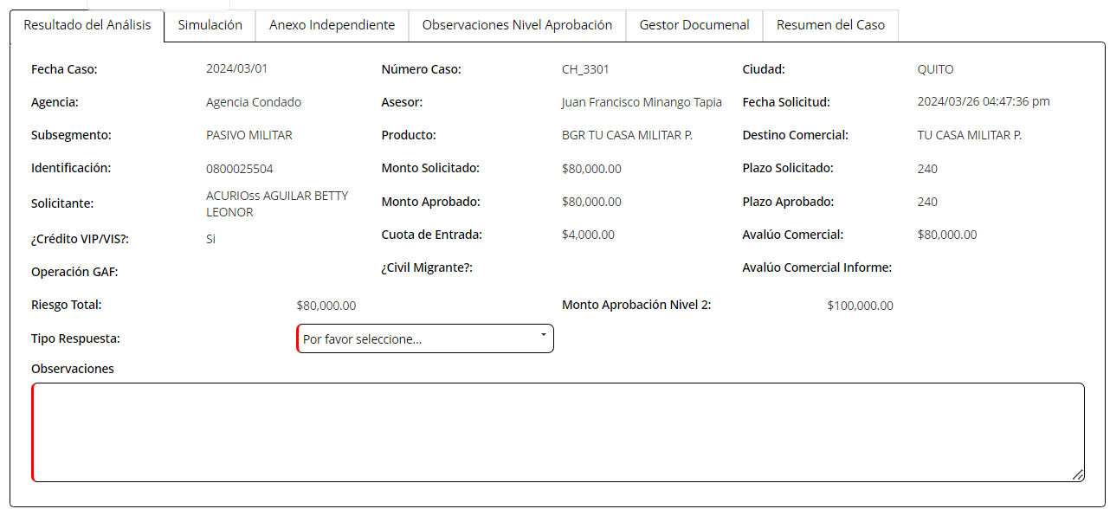
Observaciones | Editable | Texto | Max 500 Caracteres
PESTAÑA: SIMULACIÓN NEGOCIO
Subpestaña: Solicitante | No editable |  | Esta pestaña viene con la misma información de la actividad anterior Análisis de Crédito con consideración o realizar anaálisis de crédito
Subpestaña: Simulación | Editable |  | Esta pestaña viene con la misma información de la actividad anterior Análisis de Crédito con consideración o realizar anaálisis de crédito
Subpestaña: Simulación Negocio | No editable |  | Esta pestaña viene con la misma información de la actividad anterior Análisis de Crédito con consideración o realizar anaálisis de crédito
Pestaa: Simulación | No Editable
Subpestaña: Medio de Aprobación | No editable |  | Esta pestaña viene con la misma información de la actividad anterior Análisis de Crédito con consideración o realizar anaálisis de crédito
Subpestaña: Referencias Laborales y Comerciales | No editable |  | Esta pestaña viene con la misma información de la actividad anterior Análisis de Crédito con consideración o realizar anaálisis de crédito
Subpestaña: Refencias Bancarias | No editable |  | Esta pestaña viene con la misma información de la actividad anterior Análisis de Crédito con consideración o realizar anaálisis de crédito
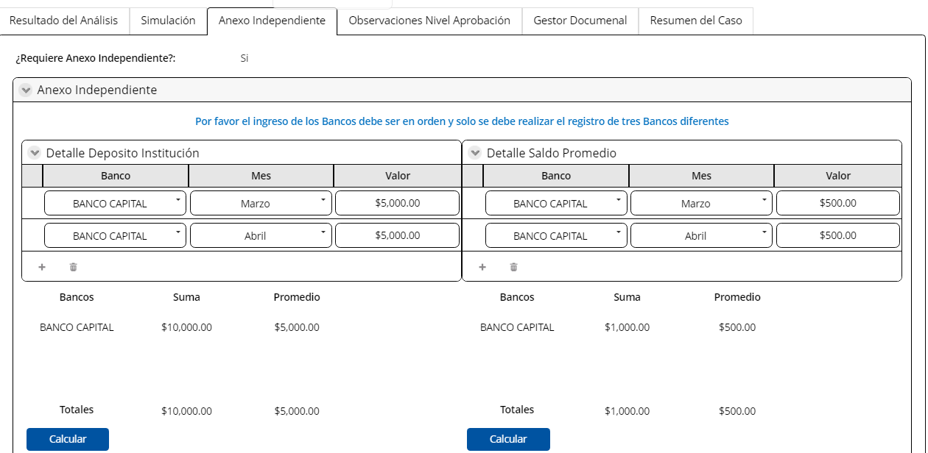
Subpestaña: Digitación | No editable |  | Esta pestaña viene con la misma información de la actividad anterior Análisis de Crédito con consideración o realizar anaálisis de crédito
Subpestaña: Sección Carta Instrucciones Operativas | No editable
PESTAÑA: anexo independiente | No editable
PESTAÑA: GESTOR DOCUMENTAL CARGAR Y CONSULTAR DOCUMENTOS
Al Salir
Esta actividad sale a la actividad análisis de crédito

4.Nivel 3 aprobación
Nombre de la actividad: | Nivel 3 Aprobación

Rol: | Gerente de Crédito de Crédito y Recuperaciones
Al Entrar:
Considerar: | Matriz vigente octubre 2025 (mayor a 200 000)
Descripción | Permite aprobar nivel 3 de aprobación

Campos | Comportamiento | Tipo | Reglas
PESETAÑA: RESULTADO DEL ANALISIS
Sección Información General
Respuesta
Riesgo Total | No Editable | Numérico | Extraido de la pestaña Medio de Aprobación
Monto aprobación Nivel 3 | No Editable | Numérico | Extraido del Campo Monto Aprobado de la pestaña Simulación
Tipo Respuesta | Editable | Combo | Extrae el CATALOGO TIPO RESPUESTA. Si respuesta= APROBAR, envía una noificación a TCS "Usted tiene un nuevo caso asignado, correspondiente al cliente <Nombre del Cliente> con la identificación No. <DNI>" va a la actividad de Verificación de Referencias personales y paralelamente a la actividad cargar informe avalúo Si respuesta= NEGAR, el flujo va al subproceso de Apelación Si respuesta= DEVOLVER, el flujo va a la actividad Realizar Análisis de Crédito | 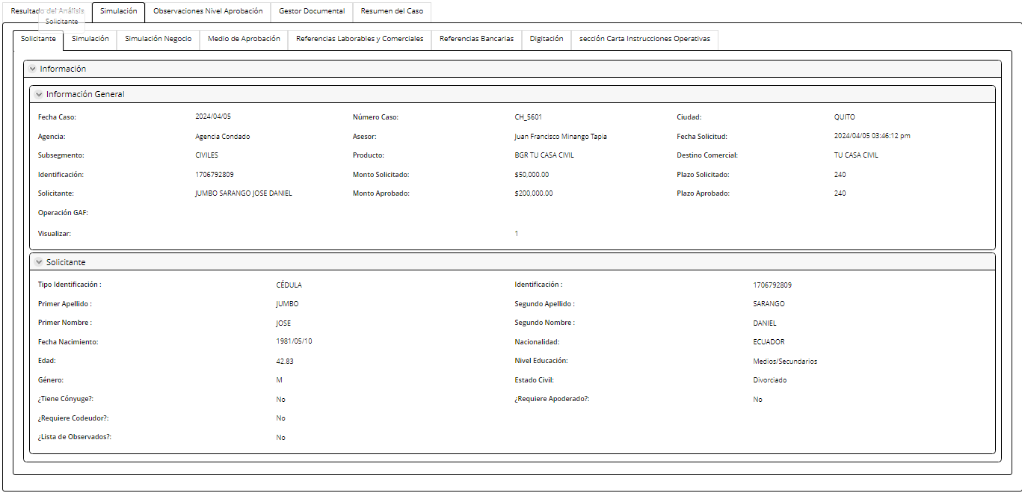 | 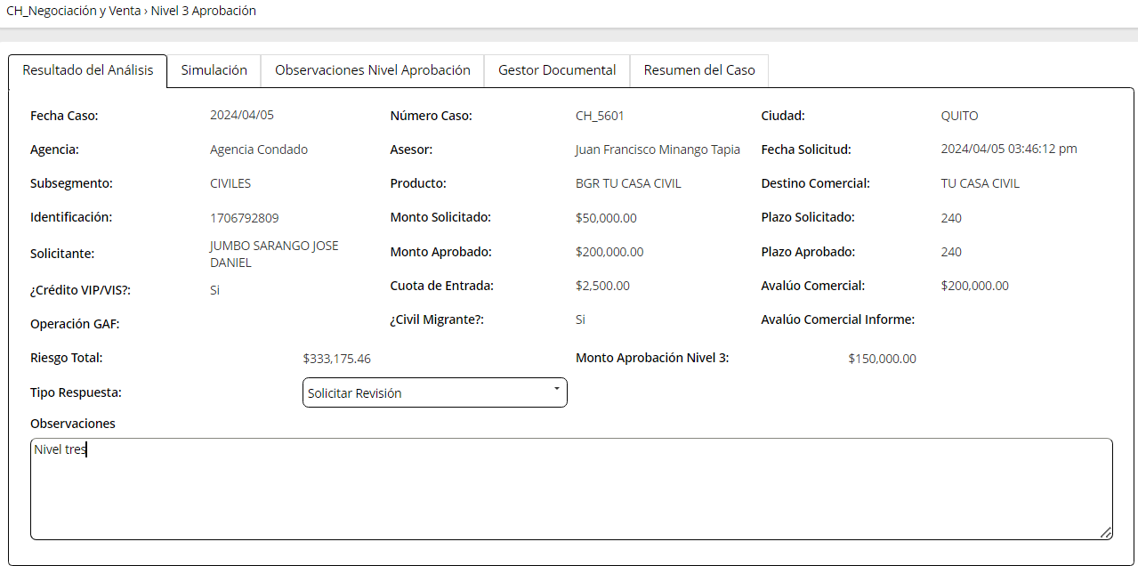
Observaciones | Editable | Texto | Max 500 Caracteres
PESTAÑA: SIMULACIÓN
Subpestaña: Solicitante | No Editable |  | Esta pestaña viene con la misma información de la actividad anterior Análisis de Crédito con consideración o realizar anaálisis de crédito
Subpestaña: Simulación CP | Editable |  | Esta pestaña viene con la misma información de la actividad anterior Análisis de Crédito con consideración o realizar anaálisis de crédito
Pestaa: Simulación | No Editable
Subpestaña: Simulación Negocio | No Editable |  | Esta pestaña viene con la misma información de la actividad anterior Análisis de Crédito con consideración o realizar anaálisis de crédito
Subpestaña: Medio de Aprobación | No Editable |  | Esta pestaña viene con la misma información de la actividad anterior Análisis de Crédito con consideración o realizar anaálisis de crédito
Subpestaña: Referencias Laborales y Comerciales | No Editable |  | Esta pestaña viene con la misma información de la actividad anterior Análisis de Crédito con consideración o realizar anaálisis de crédito
Subpestaña: Refencias Bancarias | No Editable |  | Esta pestaña viene con la misma información de la actividad anterior Análisis de Crédito con consideración o realizar anaálisis de crédito
Subpestaña: Digitación | No Editable |  | Esta pestaña viene con la misma información de la actividad anterior Análisis de Crédito con consideración o realizar anaálisis de crédito
Subpestaña: Sección Carta Instrucciones Operativas
PESTAÑA: Anexo Independient | No editable
PESTAÑA: OBSERVACIONES NIVEL APROBACIÓN
Histórico Nivel de Aprobación
Usuario | No Editable | Texto | Esta información se extrae de la actividad Nivel 1 Aprobación, Nivel 2 Aprobación
Observaciones | No Editable | Alfanumérico | Esta información se extrae de la actividad Nivel 1 Aprobación, Nivel 2 Aprobación
PESTAÑA: GESTOR DOCUMENTAL CARGAR Y CONSULTAR DOCUMENTOS
Al Salir
Esta actividad sale a la actividad analisis de crédito

5.Cargar informe avalúo
Nombre de la actividad: | Cargar en el sistema informe de avalúo

Rol: | Ejecutivo Comercial
Al Entrar:
Considerar: | Cuando es Reproceso los campos de esta actividad vienen visibles editables como se presenta desde la primera pasada
Descripción | Esta actividad permite solicitar y cargar el informe de avalúo

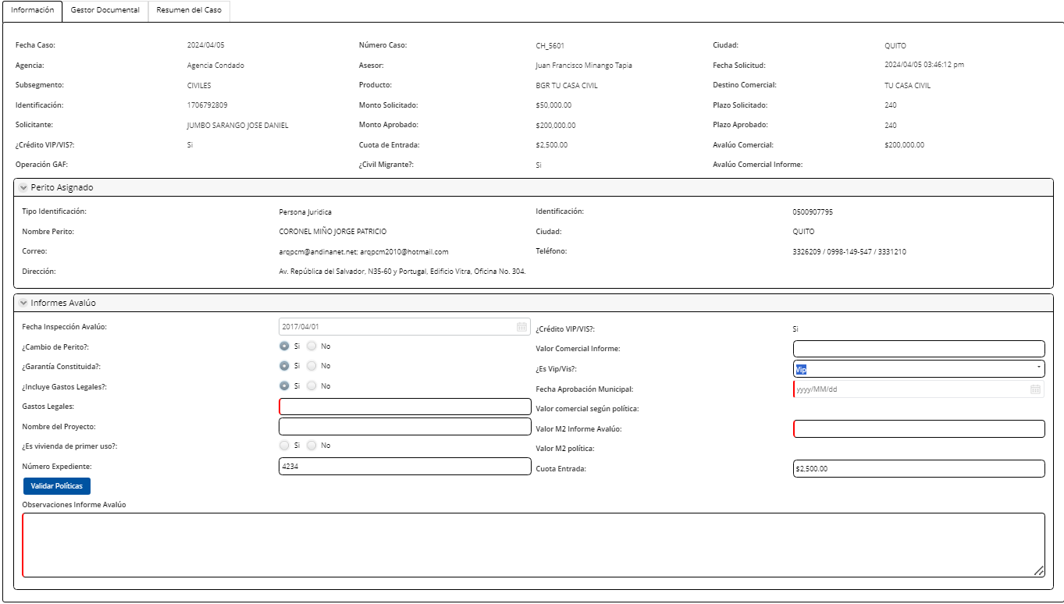
Campos | Comportamiento | Tipo | Reglas
PESTAÑA: Información del cliente
Sección Información General
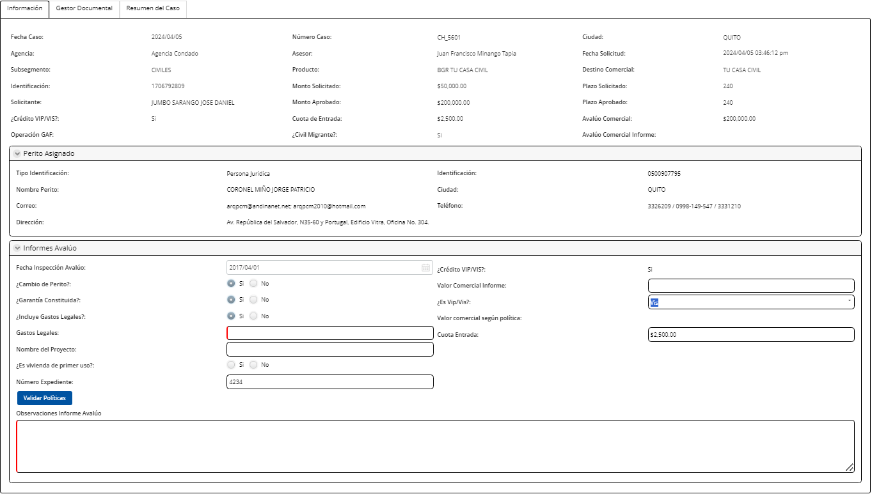
Exámenes Médicos
Exámenes Médicos | No Editable | Boleano | Esta información se extrae de análisis crédito si el cliente requirió examenes médicos la respuesta=SI. Si el cliente no requirió, la respuesta=NO
Exámenes Médicos | Editable | Link | En este link se carga el archivo de los examenes médicos. No debe permitir continuar el flujo si no se ha cargado un archivo en este link. Este link se activa unicamente si la respuesta en el campo examenes médicos fue "SI"
Carta Aprobación Aseguradora | Editable | Link | En este link se carga el carchivo de los examenes médicos. No debe permitir continuar el flujo si no se ha cargado un archivo en este link. Este link se activa unicamente si la respuesta en el campo examenes médicos fue "SI"
Observaciones | Editable | Texto | Ingresa el asesor
Perito Asignado |  |  | En caso de existir perito re- asigando, la información en esta sección se repisa
Tipo de Identificación | No editable | Combo | Se extrae de la pestaña validar perito de la actividad análisis de crédito y cuando el flujo va a la actividad re-asignar perito repisa la información
Identificación | No editable | Numérico | Se extrae de la pestaña validar perito de la actividad análisis de crédito y cuando el flujo va a la actividad re-asignar perito repisa la información
Nombre Perito | No editable | Texto | Se extrae de la pestaña validar perito de la actividad análisis de crédito y cuando el flujo va a la actividad re-asignar perito repisa la información
Provincia | No editable | combo | Se extrae de la pestaña validar perito de la actividad análisis de crédito y cuando el flujo va a la actividad re-asignar perito repisa la información
Ciudad | No editable | combo | Se extrae de la pestaña validar perito de la actividad análisis de crédito y cuando el flujo va a la actividad re-asignar perito repisa la información
Correo | No editable | alfanumérico | Se extrae de la pestaña validar perito de la actividad análisis de crédito y cuando el flujo va a la actividad re-asignar perito repisa la información
Teléfono | No editable | Numérico | Se extrae de la pestaña validar perito de la actividad análisis de crédito y cuando el flujo va a la actividad re-asignar perito repisa la información
Dirección | No editable | alfanumérico | Se extrae de la pestaña validar perito de la actividad análisis de crédito y cuando el flujo va a la actividad re-asignar perito repisa la información
Re- asignar Perito | Editable | Boleano | Si Re-asignar perito=SI, el flujo va a la actividad Re-asignar perito y ya no se habilitan las siguientes secciones de esta actividad Si Re-asignar perito=NO, el flujo continua en esta actividad
PESTAÑA: AVALUO
Solicitud Avaluo |  |  | En caso de existir perito re- asigando, la información en esta sección se repisa y vuelve a ser editable en los campos que originalment lo eran
Fecha de pedido | No editable | fecha | Toma la fecha actual
Hora de Solicitud | No editable | hora en formato AM y PM | Toma la hora actual
Origen de la operación | No editable | TEXTO | Siempre la respuesta que debe mostrar es BANCO GENERAL RUMIÑAHUI
Identificación | No editable | numerico | Toma el numero de identificación de la actividad analisis de crédito
Nombres completos | No editable | Texto | Toma el numero de identificación de la actividad analisis de crédito
Apellidos completos | No editable | Texto | Toma el numero de identificación de la actividad analisis de crédito
Teléfono | No editable | Texto | Toma el numero de identificación de la actividad analisis de crédito
Correo electronico | No editable | alfanumérico | Toma el numero de identificación de la actividad analisis de crédito
Tipo de bien | Editable | Texto | Este campo viene lleno si el flujo pasó pór la actividad aprobación definitica avalúo, caso contrario viene vacio
Crédito VIP/VIS | No editable | combo | Toma el numero de identificación de la actividad analisis de crédito
Motivo de Avalúo | Editable | combo | Ingreso del asesor
Zona | Visible, editable, obligatorio | Combo | Extrae de la actividad revisar perfil del cliente y condiciones | por validar
Barrio | Visible, editable, obligatorio | Texto | Extrae de la actividad revisar perfil del cliente y condiciones | por validar
Dirección del bien | Editable | Texto | Extrae de la actividad revisar perfil del cliente y condiciones | por validar
Llenar en el caso de no ser el cliente la persona a contactar para la inspección
Persona a Contactar | Editable | Texto | Ingresa el asesor
Teléfono 1 ( convencional o celular ) | Editable | Numérico | Uno de estos dos telefonos es obligatorio
Teléfono 2 ( convencional o celular ) | Editable | Numérico | Uno de estos dos telefonos es obligatorio
Correo | Editable | alfanumérico | Ingresa el asesor
Solicitante
Nombre Asesor | No editable | Texto | Extrae del campo nombre asesor de la sección información
Agencia asesor | No editable | Texto | Extrae la agencia del asesor del registro del asesor
Correo Asesor | Editable | alfanumérico | Ingresa el asesor
Observaciones
Observaciones | Editable | texto | Max 500 observaciones
Botón
Enviar Este botón permite enviar un mail con la información de solicitud Avalúo al perito asignado, al asesor y al jefe de agencia
Informe Avalúo |  |  | En caso de existir perito re- asigando, la información en esta sección se repisa y vuelve a ser editable en los campos que originalment lo eran
Fecha inspección avalúo | Editable, obligatorio | Fecha | Se actualiza con la fecha actual
Crédito VIP/VIS | No editable | Combo | Se extrae de la actividad Revisar perfil cliente condiciones. Si respuesta a este campo=N/A, se ocultan los siguientes campos: Fecha aprobación municipal Valor Comercial según política Nombre del proyecto Es vivienda de primer uso Valor M2 política
Valor Comercial Informe | Editable, obligatorio | Texto | Ingresa asesor. Valores maximos indicados en campo en valor comercial maximo. Logi tiene que controlar estos maximos
Garantía constituida | Editable, obligatorio | Boleano | Si campo=SI, entonces campo número de expediente se vuelve obligatorio. Si campo=NO, número de expediente no es obligatorio
Financia gastos legales | Editable, obligatorio | Boleano | Si campo igual a SI, se debe habilitar el campo "Gastos legales".
Localidad del bien | Editable, obligatorio | Texto | Ingresa asesor
Fecha aprobación municipal | Editable, obligatorio | Fecha | Cuando es VIP/VIS: Se habilita este campo
Gastos Legales | Editable, obligatorio | Moneda | Si excede el valor de la politica $5500 (parametrizable) debe presentar un mensaje, "Valor excede pólitica: Gastos Legales no deben superar los 5 500$"
Valor Comercial según política | No editable | Moneda | Cuando es VIP o VIS, se habilita este campo VALOR PARA VIP: El valor máximo es de 107 630 (parametrizable) VALOR PARA VIS: El valor máximo es de 83 660 (parametrizable) Estos valores deben ser parametrizables
Nombre del Proyecto | Editable, obligatorio | Texto | Aplica para VIP y VIS. Se habilita este campo cuando la respuesta
Valor M2 informe avalúo | Editable, obligatorio | Moneda | Ingresa asesor
Es vivienda de primer uso | Editable | Boleano | Cuando es VIP o VIS, se habilita este campo Si respuesta =SI, continúa flujo a la actividad de "Aprobación definitiva avaluo". Si respuesta= NO; , se presenta el mensaje "Proceso no puede continuar, mientras vivienda no sea de primer uso".
Valor M2 política | No editable | Moneda | Cuando es VIP o VIS, se habilita este campo Si campo fecha de aprobación municipal <= 03/04/2019 (parametrizable) y Valor comercial informe <= 70 000 (parametrizable) y Valor de metro cuadrado <= 890 (parametrizable) El valor que se muestra en el campo Valor M2 política es: 890 $, EL FLUJO NO CONTINUA y aparece el mesaje: Valor M2 exede política, caso contratio continua Si campo fecha de aprobación municipal <= 03/04/2019 (parametrizable) y Valor comercial informe > 70 000 (parametrizable) y Valor de metro cuadrado <= 1 170,30(parametrizable). El valor que se muestra en el campo Valor M2 política es: 1 170,30$, EL FLUJO NO CONTINUA y aparece el mesaje: Valor M2 exede política, caso contrario continua Si campo fecha de aprobación municipal > 03/04/2019 (parametrizable) El valor de metro cuadrado <= 1170,30( parametrizable) y Valor comercial informe INDIFERENTE El valor que se muestra en el campo Valor M2 política es: 1 170,30, EL FLUJO NO CONTINUA y aparece el mesaje: Valor M2 exede política, caso contrario continua
Número Expediente | Editable, obligatorio | Numérico | Extrae de la actividad revisar perfil cliente y condiciones si existe, sino es editable
Cuota Entrada | Editable, obligatorio | Moneda | Extrae de la actividad revisar perfil cliente y condiciones si existe, sino es editable unicamente para VIP/VIS
Botón
Validar Políticas: Este botón valida las reglas de cada uno de los campos Informe Avalúo
Observaciones | Editable | Texto | Ingresa el asesor
PESTAÑA: GESTOR DOCUMENTAL CARGAR Y CONSULTAR DOCUMENTOS
En esta actividad el Asesor carga informe avalúo

7. Aprobación Deftiva Avalúo
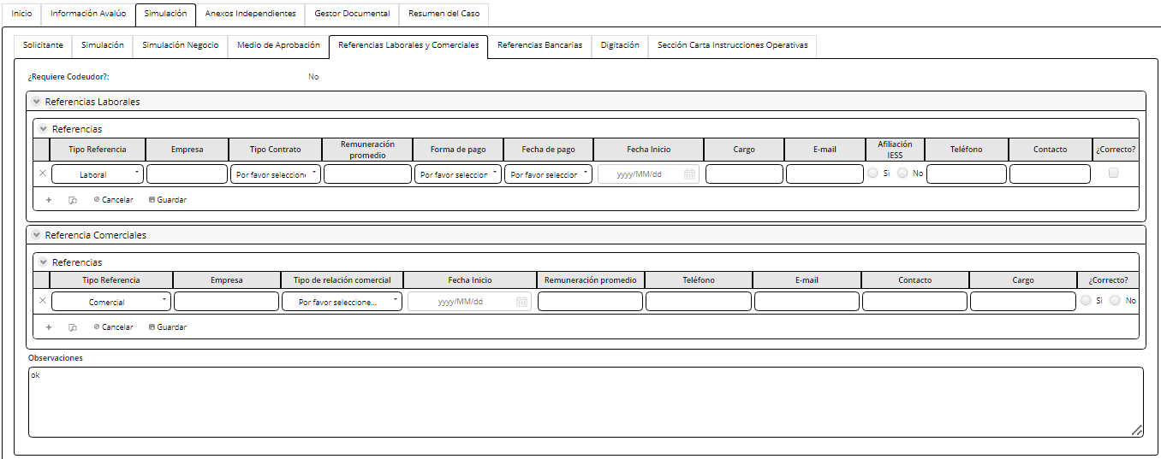
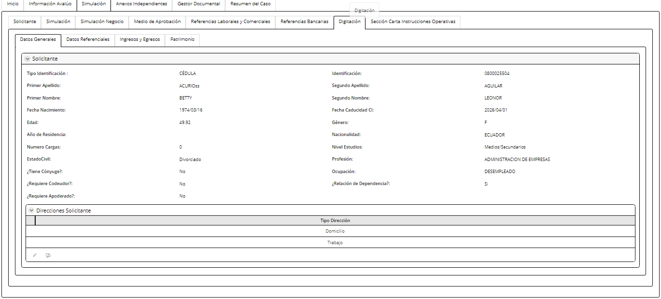
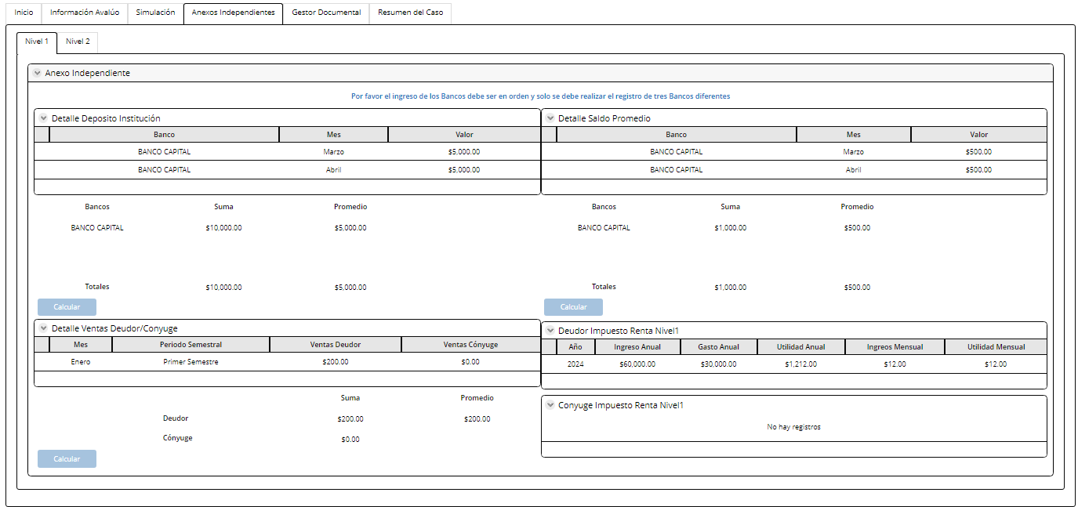
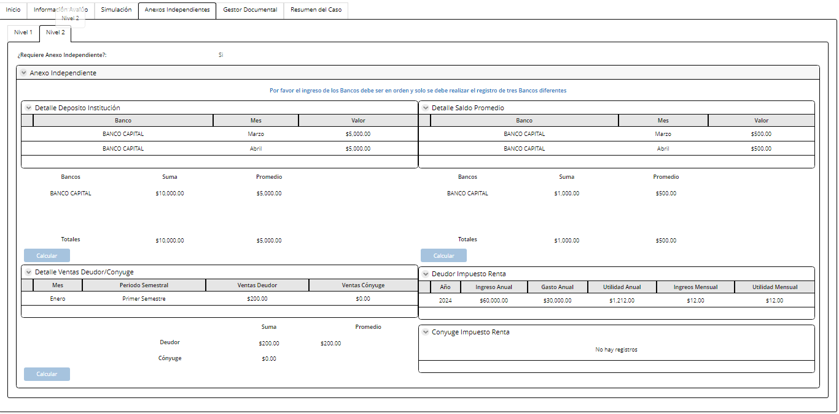
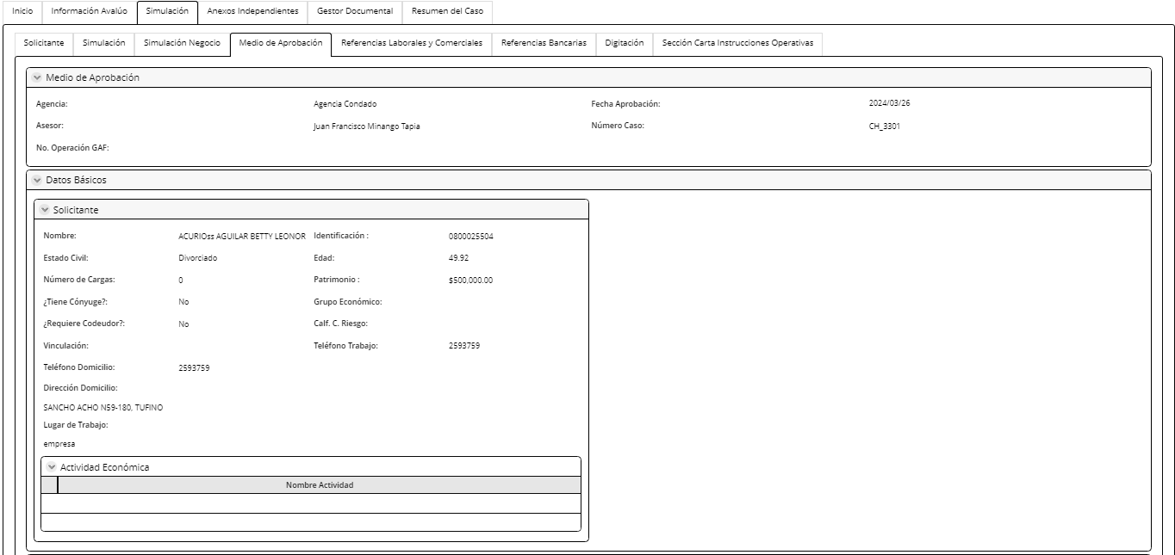
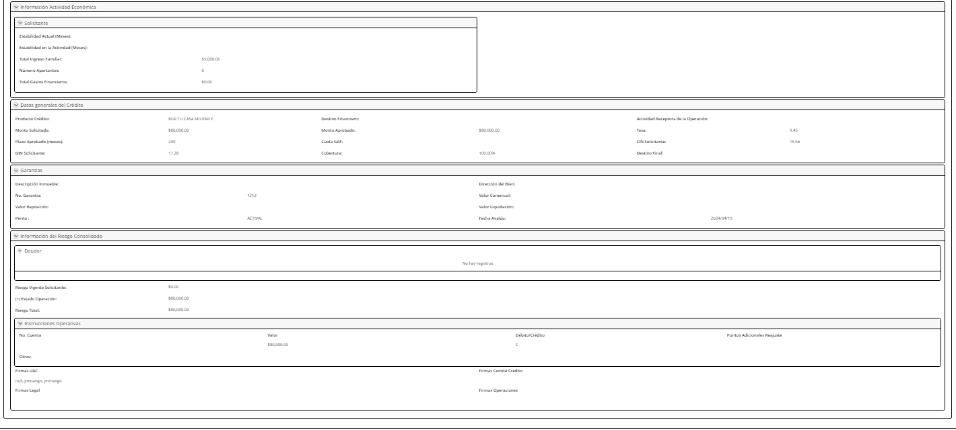
Nombre de la actividad: | Aprobación Definitiva Avalúo

Rol: | Analista Estándar Coodinador
Al Entrar:
Considerar:
Descripción | Esta actividad permite realizar la validación del informe y cobertura de garantía.

Campos | Comportamiento | Tipo | Reglas
PESETAÑA: Información del cliente
Sección Información General
Examenes Médicos |  |  | Tiene que ser parametrizable
Examenes Médicos | No Editable | Boleano | Extrae de la actividad cargar informe avalúo
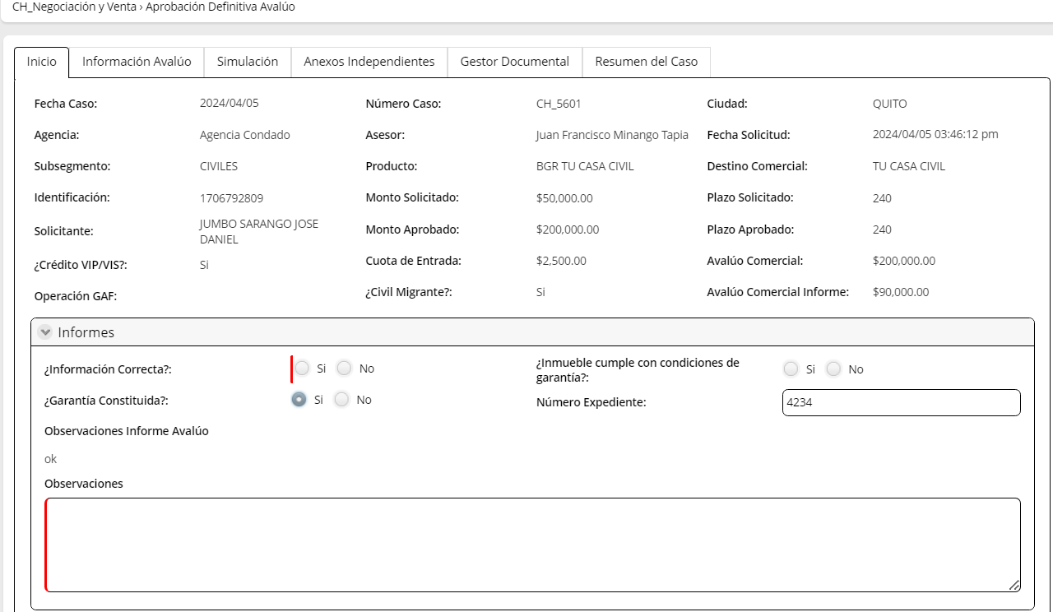
Carta Aprobación Aseguradora | No Editable | Link | Extrae de la actividad cargar informe avalúo
Observaciones | No Editable | Texto | Extrae de la actividad cargar informe avalúo
Informes
Información correcta | Editable | Boleano | Si respuesta= SI, los campos inmueble cumple con condiones de garantia y garantia constituida se vuelven visibles obligatorios. Si respuesta= NO, estos dos campos se ocultan. El flujo regresa a La actividad Cargar informe avalúo
Inmueble cumple con condiciones de garantía | Editable | Boleano | Si respuesta = SI y la actividad Verificación de Referencias personales= SI, el flujo va a la instrumentación a la actividad registrar instrucciones operativas Si respuesta= NO, el flujo va a la actividad revisar inconsistencia de garantia
Nuevo bien | Editable | Boleano | Si respuesta=SI, o si crédito es VIP/VIS: Campo Garantía Constituida se completa como NO (no edible) SI respuesta= NO, campo Garantía constituida es editable
Garantia constituida | Editable | Boleano | Ingresa Usuario
Número Expediente | Editable | Numérico | Extrae de la actividad cargar informe avaluo y firmar
Observaciones Informe Avalúo | No Editable | Texto | Extrae de la actividad cargar informe avaluo y firmar
Observaciones | Visible, editable obligatorio | Alfanumérico | Ingresa el asesor. Max 500 caracteres
PESTAÑA: Información Avalúo
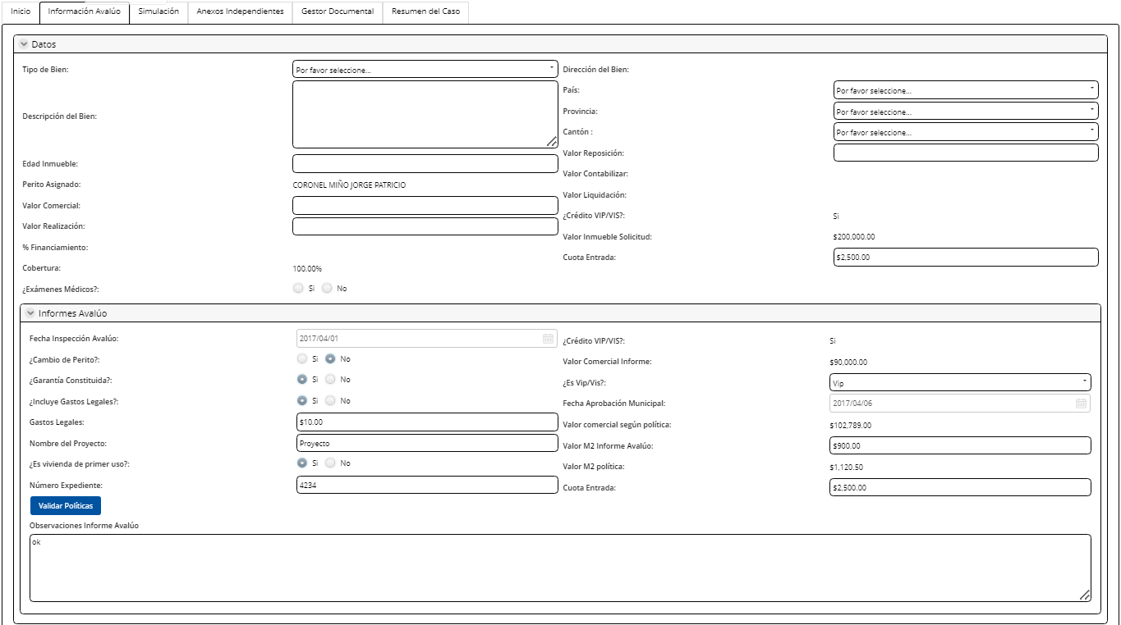
Datos
Tipo de bien | Visible, editable, obligatorio | combo | Se despliega el catalogo TipoBienAConsituir e ingresa el usuario
País | Visible, editable, obligatorio | combo | Esta campo viene de la actividad revisar el perfil cliente y condiciones
Provincia | Visible, editable, obligatorio | combo | Esta campo viene de la actividad revisar el perfil cliente y condiciones
Cantón | Visible, editable, obligatorio | combo | Esta campo viene de la actividad revisar el perfil cliente y condiciones
Zona | Visible, editable, obligatorio | Combo | Extrae el combo zona. Cuando se escoge una zona catalogada como excluida, el sistema muestra la siguiente alerta: Bien Inmueble en zona catalogada como excluida, favor verificar en el documento "Zonas excluidas"
Barrio | Visible, editable, obligatorio | Texto | Ingresa el usuario
Dirección del bien | Visible, editable, obligarotio | texto | Ingresa el usuario
Edad Inmueble | Visible, editable, obligatorio | numerico | Ingresa el usuario
Perito Asignado | Visible, no editable | boleano | Extrae de la actividad cargar informe avaluo
Valor Reposición | Visible, editable, obligatorio | Numérco | Ingresa el usuario
Valor Contabilizar | Visible, no editable | Numérco | Valor contabilizar= valor comercial
Valor Comercial | Visible, editable, obligatorio | Numérco | Ingresa el usuario
Valor Liquidación | Visible, no editable | Numérco | Valor liquidación= valor realizacióm
Valor Realización | Visible, editable, obligatorio | Numérco | Ingresa el usuario
Crédito VIP/VIS | Visible, no editable | boleano | Extrae de la actividad cargar informe avalúo
% Financiamiento | Visible, no editable | porcentaje | (monto aprobado/avalúo)*100
Valor Comercial Solicitud | Visible, no editable | Numérco | Valor inmueble solicitud= avalúo comercial de la actividad revisar perfil de cliente y condición
Cobertura | Visible, no editable | Numérco | Cobertura= (Valor comercial/monto aprobado)*100
Cuota Entrada | Visible, editable, obligatorio | Numérco | Extrae de la actividad cargar informe avaluo del campo cuota entrada
Informe Avalúo
Fecha inspección avalúo | Editable | Fecha | Extrae de la actividad cargar informe avalúo y firmar
Crédito VIP/VIS | Editable | Combo | Extrae de la actividad cargar informe avalúo y firmar. Si respuesta a este campo=N/A, se ocultan los siguientes campos: Fecha aprobación municipal Valor Comercial según política Nombre del proyecto Es vivienda de primer uso Valor M2 política | X
Valor Comercial Informe Avalúo | Editable | Texto | Extrae de la actividad cargar informe avalúo y firmar. Es editable: Valores maximos indicados en campo en valor comercial maximo. Logi tiene que controlar estos maximos | X
Es VIP/VIS | Editable | Combo |  | Eliminar campo
Financia gastos legales | Editable | Boleano | Extrae de la actividad cargar informe avalúo y firmar
Fecha aprobación municipal | Editable | Fecha | Extrae de la actividad cargar informe avalúo y firmar Cuando es VIP/VIS: Se habilita este campo | X
Gastos Legales | Editable | Numérico | Extrae de la actividad cargar informe avalúo y firmar. Si excede el valor de la politica $5500 (parametrizable) debe presentar un mensaje, "Valor excede pólitica: Gastos Legales no deben superar los 5 500$" | X
Valor Comercial según política | No editable | Numérico | Extrae de la actividad cargar informe avalúo y firmar.Cuando es VIP o VIS, se habilita este campo VALOR PARA VIP: El valor máximo es de 107 630 (parametrizable) VALOR PARA VIS: El valor máximo es de 83 660 (parametrizable) Estos valores deben ser parametrizables | X
Nombre del Proyecto | Editable | Texto | Extrae de la actividad cargar informe avalúo y firmar
Valor M2 informe avalúo | Editable | Moneda | Extrae de la actividad cargar informe avalúo y firmar
Es vivienda de primer uso | Edtiable | Boleano | Extrae de la actividad cargar informe avalúo y firmar. Cuando es VIP o VIS, se habilita este campo Si respuesta =SI, continúa flujo a la actividad de "Aprobación definitiva avaluo". Si respuesta= NO; , se presenta el mensaje "Proceso no puede continuar, mientras vivienda no sea de primer uso". | X
Valor M2 política | No editable | Moneda | Extrae de la actividad cargar informe avalúo y firmar Cuando es VIP o VIS, se habilita este campo Si campo fecha de aprobación municipal <= 03/04/2019 (parametrizable) y Valor comercial informe <= 70 000 (parametrizable) y Valor de metro cuadrado <= 890 (parametrizable) El valor que se muestra en el campo Valor M2 política es: 890 $, EL FLUJO NO CONTINUA y aparece el mesaje: Valor M2 exede política, caso contratio continua Si campo fecha de aprobación municipal <= 03/04/2019 (parametrizable) y Valor comercial informe > 70 000 (parametrizable) y Valor de metro cuadrado <= 1 170,30(parametrizable). El valor que se muestra en el campo Valor M2 política es: 1 170,30$, EL FLUJO NO CONTINUA y aparece el mesaje: Valor M2 exede política, caso contrario continua Si campo fecha de aprobación municipal > 03/04/2019 (parametrizable) El valor de metro cuadrado <= 1170,30( parametrizable) y Valor comercial informe INDIFERENTE El valor que se muestra en el campo Valor M2 política es: 1 170,30, EL FLUJO NO CONTINUA y aparece el mesaje: Valor M2 exede política, caso contrario continua | X
Número Expediente | Editable | Numérico | Extrae de la actividad cargar informe avalúo y firmar
Cuota Entrada precio de venta | Editable, obligatorio | Moneda | Ingresa el analista
Botón
Validar Políticas: Este botón valida las reglas de cada uno de los campos Informe Avalúo
Observaciones Informe Avalúo
PESTAÑA: Simulación
Subpestaña: Solicitante | No editable
Subpestaña: Simulación CP | Editable
Subpestaña: Simulación Negocio | No editable
Subpestaña: Medio de Aprobación | No editable
Subpestaña: Referencias Laborales y Comerciales | No editable
Subpestaña: Refencias Bancarias | No editable
Subpestaña: Digitación | No editable
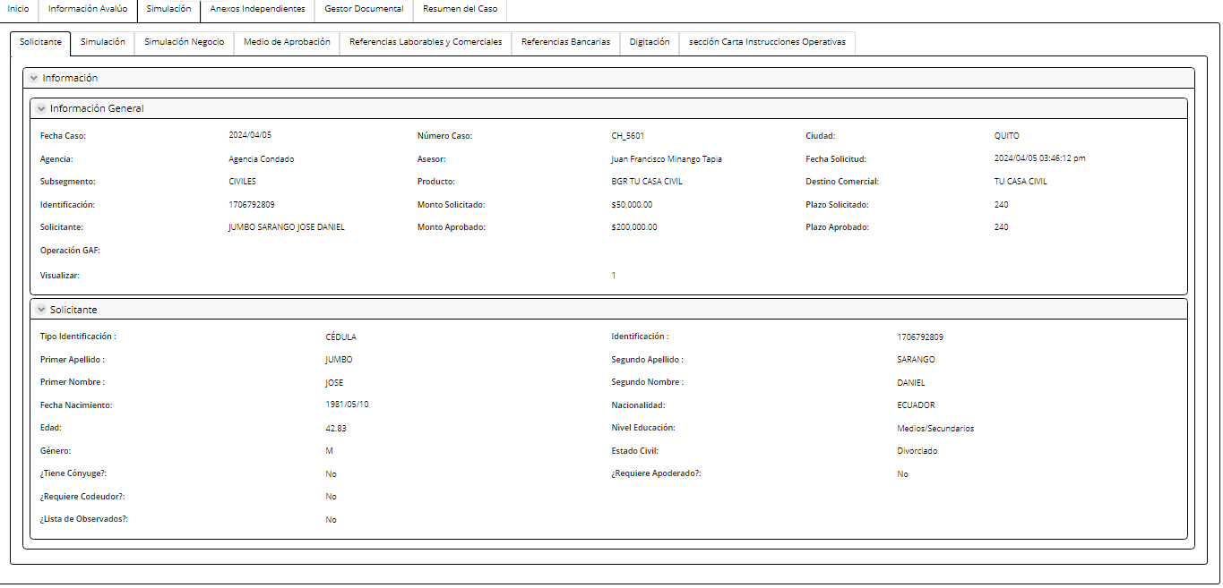
Subpestaña: Sección Carta Instrucciones Operativas | No editable
PESTAÑA: ANEXO INDEPENDIENTE | No editable
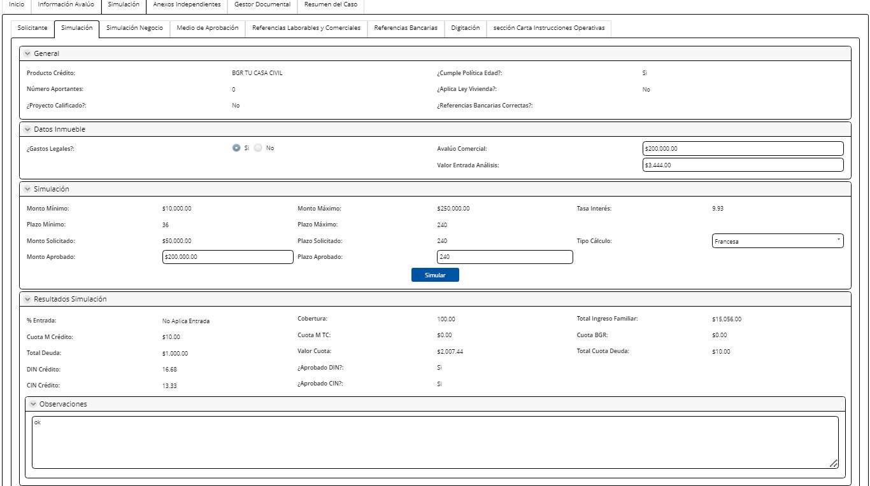
PESTAÑA: GESTOR DOCUMENTAL: CARGAR Y CONSULTAR
Al salir
Si campo Información Correcta=NO, el flujo va a la actividad cargar informe avalúo
Si el campo Información Correcta= SI, y el campo inmueble cumple con condiciones = NO, el flujo va a la actividad Inconsistencia por garantía
Si el campo Información Correcta= SI, y el campo inmueble cumple con condiciones = SI, el flujo valida si refencias personales= correctas y si el campo Garantía constituida= NO el flujo va al subproceso Constitución de Garantías
Si el campo Información Correcta= SI, y el campo inmueble cumple con condiciones = SI, el flujo valida si refencias personales= correctas y si el campo Garantía constituida= SI el flujo va al subproceso de instrumentación

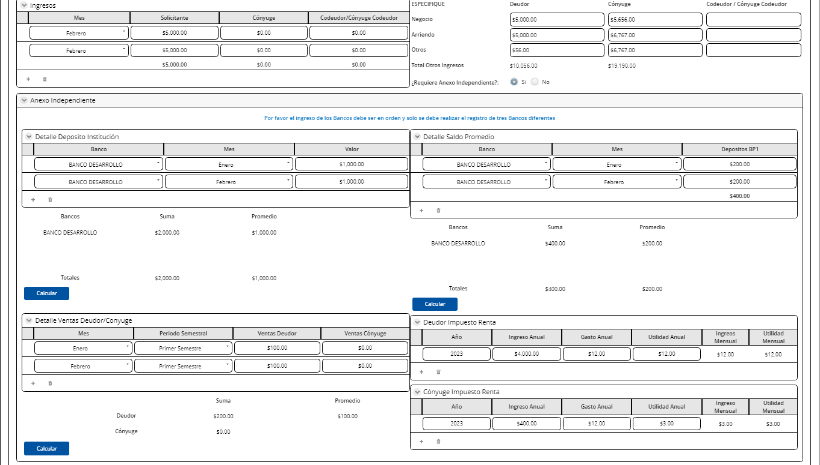



 |  |  | Validar si se puede editar referencias comerciales y bancarias

1. Simulación CP
Campos | Comportamiento | Tipo | Análisis de Crédito con consideración y Realizar Análisis de Crédito
PESTAÑA: Simulación
General

Producto Crédito | No Editable | Combo | Extrae de la actividad revisar perfil cliente y condiciones
Cumple Política Edad | Visible, no editable | Boleano | Extrae de la actividad revisar perfil cliente y condiciones
Número Aportantes | Visible, editable | Numérico | Ingresa el asesor
Aplica Ley Vivienda | Visible, no editable | Boleano | Extrae de la actividad revisar perfil cliente y condiciones
Proyecto Calificado | Visible, no editable | Boleano | Extrae de la actividad revisar perfil cliente y condiciones
Documentos Consideraciones | Visible editable | Link | En este campo se suben los documentos de consideraciones | Mejora: Ver si este documento va al gestor documental y podemos poner ese campo ahi
Datos inmuebles
Gastos Legales | Visible, no editable | Numérico | Extrae de la actividad revisar perfil cliente y condiciones
Avalúo Comercial | Visible, no editable | Numérico | Extrae de la actividad revisar perfil cliente y condiciones
Valor Entrada Análisis | Visible, no editable | Numérico | Ingresa el analista
En caso de ser una zona exlcuida debeb aparecer la siguiente alerta: "El bien está en una parroquia que tiene zona excluida"
Simulación
Monto Mínimo | Visible, no editable | Numérico | Extrae de la actividad revisar perfil cliente y condiciones
Monto Máximo | Visible, no editable | Numérico | Extrae de la actividad revisar perfil cliente y condiciones
Tasa Interés | Visible, no editable | Numérico | Extrae de la actividad revisar perfil cliente y condiciones
Plazo Mínimo (meses) | Visible, no editable | Numérico | Extrae de la actividad revisar perfil cliente y condiciones
Plazo Máximo (meses) | Visible, no editable | Numérico | Extrae de la actividad revisar perfil cliente y condiciones
Monto Solicitado | Visible, no editable | Numérico | Extrae de la actividad revisar perfil cliente y condiciones
Plazo Solicitado (meses) | Visible, no editable | Numérico | Extrae de la actividad revisar perfil cliente y condiciones
Tipo Cálculo | Visible, no editable | Combo | Extrae de la actividad revisar perfil cliente y condiciones
Monto Aprobado | Visible, editable, obligatorio |  | Ingresa el analista
Plazo Aprobado | Visible, editable, obligatorio |  | Ingresa el analista
Ingresa el analista | Ingresa el analista | Ingresa el analista | Ingresa el analista | Ingresa el analista | Ingresa el analista | Ingresa el analista | Ingresa el analista | Ingresa el analista | Ingresa el analista | Ingresa el analista | Ingresa el analista | Ingresa el analista | Ingresa el analista | Ingresa el analista | Ingresa el analista | Ingresa el analista | Ingresa el analista | Ingresa el analista | Ingresa el analista | Ingresa el analista | Ingresa el analista | Ingresa el analista | Ingresa el analista | Ingresa el analista | Ingresa el analista | Ingresa el analista | Ingresa el analista | Ingresa el analista | Ingresa el analista | Ingresa el analista | Ingresa el analista | Ingresa el analista | Ingresa el analista | Ingresa el analista | Ingresa el analista | Ingresa el analista | Ingresa el analista | Ingresa el analista | Ingresa el analista | Ingresa el analista | Ingresa el analista | Ingresa el analista | Ingresa el analista | Ingresa el analista | Ingresa el analista | Ingresa el analista | Ingresa el analista | Ingresa el analista | Ingresa el analista | Ingresa el analista | Ingresa el analista | Ingresa el analista | Ingresa el analista | Ingresa el analista | Ingresa el analista | Ingresa el analista | Ingresa el analista | Ingresa el analista | Ingresa el analista | Ingresa el analista | Ingresa el analista | Ingresa el analista | Ingresa el analista | Ingresa el analista | Ingresa el analista | Ingresa el analista | Ingresa el analista | Ingresa el analista | Ingresa el analista | Ingresa el analista | Ingresa el analista | Ingresa el analista | Ingresa el analista | Ingresa el analista | Ingresa el analista | Ingresa el analista | Ingresa el analista | Ingresa el analista | Ingresa el analista | Ingresa el analista | Ingresa el analista | Ingresa el analista | Ingresa el analista | Ingresa el analista | Ingresa el analista | Ingresa el analista | Ingresa el analista | Ingresa el analista | Ingresa el analista | Ingresa el analista | Ingresa el analista | Ingresa el analista | Ingresa el analista | Ingresa el analista | Ingresa el analista | Ingresa el analista | Ingresa el analista | Ingresa el analista | Ingresa el analista | Ingresa el analista | Ingresa el analista | Ingresa el analista | Ingresa el analista | Ingresa el analista | Ingresa el analista | Ingresa el analista | Ingresa el analista | Ingresa el analista | Ingresa el analista | Ingresa el analista | Ingresa el analista | Ingresa el analista | Ingresa el analista | Ingresa el analista | Ingresa el analista | Ingresa el analista | Ingresa el analista | Ingresa el analista | Ingresa el analista | Ingresa el analista | Ingresa el analista | Ingresa el analista | Ingresa el analista | Ingresa el analista | Ingresa el analista | Ingresa el analista | Ingresa el analista | Ingresa el analista | Ingresa el analista | Ingresa el analista | Ingresa el analista | Ingresa el analista | Ingresa el analista | Ingresa el analista | Ingresa el analista | Ingresa el analista | Ingresa el analista | Ingresa el analista | Ingresa el analista | Ingresa el analista | Ingresa el analista | Ingresa el analista | Ingresa el analista | Ingresa el analista | Ingresa el analista | Ingresa el analista | Ingresa el analista | Ingresa el analista | Ingresa el analista | Ingresa el analista | Ingresa el analista | Ingresa el analista | Ingresa el analista | Ingresa el analista | Ingresa el analista | Ingresa el analista | Ingresa el analista | Ingresa el analista | Ingresa el analista | Ingresa el analista | Ingresa el analista | Ingresa el analista | Ingresa el analista | Ingresa el analista | Ingresa el analista | Ingresa el analista | Ingresa el analista | Ingresa el analista | Ingresa el analista | Ingresa el analista | Ingresa el analista | Ingresa el analista | Ingresa el analista | Ingresa el analista | Ingresa el analista | Ingresa el analista | Ingresa el analista | Ingresa el analista | Ingresa el analista | Ingresa el analista | Ingresa el analista | Ingresa el analista | Ingresa el analista | Ingresa el analista | Ingresa el analista | Ingresa el analista | Ingresa el analista | Ingresa el analista | Ingresa el analista | Ingresa el analista | Ingresa el analista | Ingresa el analista | Ingresa el analista | Ingresa el analista | Ingresa el analista | Ingresa el analista | Ingresa el analista | Ingresa el analista | Ingresa el analista | Ingresa el analista | Ingresa el analista | Ingresa el analista | Ingresa el analista | Ingresa el analista | Ingresa el analista | Ingresa el analista | Ingresa el analista | Ingresa el analista | Ingresa el analista | Ingresa el analista | Ingresa el analista | Ingresa el analista | Ingresa el analista | Ingresa el analista | Ingresa el analista | Ingresa el analista | Ingresa el analista | Ingresa el analista | Ingresa el analista | Ingresa el analista | Ingresa el analista | Ingresa el analista | Ingresa el analista | Ingresa el analista | Ingresa el analista | Ingresa el analista | Ingresa el analista | Ingresa el analista | Ingresa el analista | Ingresa el analista | Ingresa el analista | Ingresa el analista | Ingresa el analista | Ingresa el analista | Ingresa el analista | Ingresa el analista | Ingresa el analista | Ingresa el analista | Ingresa el analista | Ingresa el analista | Ingresa el analista | Ingresa el analista | Ingresa el analista | Ingresa el analista | Ingresa el analista | Ingresa el analista | Ingresa el analista | Ingresa el analista | Ingresa el analista | Ingresa el analista | Ingresa el analista | Ingresa el analista | Ingresa el analista | Ingresa el analista | Ingresa el analista
Botón
Simular Este Botón vuelve a correr la calculadora de la primera actividad y actualiza la información en la sección Resultado de la Simulación
Resultado Simulación
% Entrada | Visible, no editable | Numérico | Este campo muestra el resultado del botón simular
Cobertura | Visible, no editable | Numérico | Este campo muestra el resultado del botón simular
Cuota M Crédito | Visible, no editable | Numérico | Este campo muestra el resultado del botón simular
Cuota M TC | Visible, no editable | Numérico | Este campo muestra el resultado del botón simular
Total Deuda | Visible, no editable | Numérico | Este campo muestra el resultado del botón simular
Valor Cuota | Visible, no editable | Numérico | Este campo muestra el resultado del botón simular
DIN Crédito | Visible, no editable | Numérico | Este campo muestra el resultado del botón simular
Aprobado DIN | Visible, no editable | Boleano | Este campo muestra el resultado del botón simular. Si el resultado= SI continúa el flujo. Si resultado=NO, el flujo va al subproceso de Apelación a la actividad Registrar y Validar Resultado Apelación
CIN Crédito | Visible, no editable | Numérico | Este campo muestra el resultado del botón simular
Aprobado CIN | Visible, no editable | Boleano | Este campo muestra el resultado del botón simular. Si el resultado= SI continúa el flujo. Si resultado=NO, el flujo va al subproceso de Apelación a la actividad Registrar y Validar Resultado Apelación
Observaciones | Visible, editable | Texto | Ingresa el analista
Ingresos
Mes | Visible, editable | Fecha | Extrae de la actividad revisar perfil cliente y condiciones
Deudor | Visible, editable | Numérico | Extrae de la actividad revisar perfil cliente y condiciones
Cónyuge | Visible, editable | Numérico | Extrae de la actividad revisar perfil cliente y condiciones
Codeudor/ Cónyuge Codeudor | Visible, editable | Numérico | Extrae de la actividad revisar perfil cliente y condiciones
Otros Ingresos
Negocio-deudor | Visible, editable | Numérico | Extrae de la actividad revisar perfil cliente y condiciones
Arriendo-deudor | Visible, editable | Numérico | Extrae de la actividad revisar perfil cliente y condiciones
Otros-deudor | Visible, editable | Numérico | Extrae de la actividad revisar perfil cliente y condiciones
Negocio-cónyuge | Visible, editable | Numérico | Extrae de la actividad revisar perfil cliente y condiciones
Arriendo-cónyuge | Visible, editable | Numérico | Extrae de la actividad revisar perfil cliente y condiciones
Otros-cónyuge | Visible, editable | Numérico | Extrae de la actividad revisar perfil cliente y condiciones
Negocio-codeudor/cónyuge codeudor | Visible, editable | Numérico | Extrae de la actividad revisar perfil cliente y condiciones
Arriendo-codeudor/cónyuge codeudor | Visible, editable | Numérico | Extrae de la actividad revisar perfil cliente y condiciones
Otros-codeudor/cónyuge codeudor | Visible, editable | Numérico | Extrae de la actividad revisar perfil cliente y condiciones
Total otros ingresos | Visible, editable | Numérico | Extrae de la actividad revisar perfil cliente y condiciones
Requiere Anexo Independiente | Visible, editable | Boleano | Ingresa el asesor. Si la respuesta =SI, se despliega la sección Anexo Independiente. Si respueta =NO, la sección Anexo independiente permanece oculta
Anexo Independiente |  |  | Esta sección se despliega solo si la respuesta al campo Requiere anexo independiente=SI
Mensaje: Por favor el ingreso de los Bancos debe ser en orden y solo se debe realizar el registro de tres Bancos diferentes
Detalle Deposito Institución
Banco | Visible, editable | Combo | Ingresa el asesor. Extrae el CATALOGO BANCO
Mes | Visible, editable | Combo | Ingresa el asesor. Extrae el CATALOGO MES
Valor | Visible, editable | Numérico | Ingresa el asesor
Este tablero tiene la opción "+" que permite agregar hasta 3 registros
Totales | Visible, no editable | Numérico | Muestra el total de depositos en instituciones financieras
Botón
Calcular Este botón permite mostrar en el campo : Bancos: replica el nombre del banco ingresado manualmente Suma: muestra el total de la suma ingresada Promedio: muestra el promedio de los valores ingresados Este botón también llena los campos de Banco y Mes del tablero Detalle Saldo Promedio |  |  |  |  |  |  |  |  |  |  |  |  |  |  |  | u
Detalle Saldo Promedio | Visible, editable | Combo | Ingresa el asesor. Extrae el CATALOGO BANCO
Banco | Visible, editable | Combo | Ingresa el asesor. Extrae el CATALOGO MES
Mes | Visible, editable | Numérico | Ingresa el asesor
Depositos BPI
Este tablero tiene la opción "+" que permite agregar hasta 3 registros
Totales
Botón
Calcular Este botón permite mostrar en el campo : Bancos: replica el nombre del banco ingresado manualmente Suma: muestra el total de la suma ingresada Promedio: muestra el promedio de los valores ingresados
Detalle Ventas Deudor/Conyuge | Visible, editable | Combo | Ingresa el Asesor
Mes | Visible, editable | Combo | Ingresa el Asesor
Periodo Semestral | Visible, editable | Numérico | Ingresa el Asesor
Ventas Deudor | Visible, editable | Numérico | Ingresa el Asesor
Ventas Cónyuge
Este tablero tiene la opción "+" que permite agregar más registros
Suma/ Deudor | Visible, editable | Numérico | Muestra el resultado de la suma de ventas del conyuge
Suma/ Conyuge | Visible, editable | Numérico | Muestra el resultado del promedio de ventas del deudor
Promedio/ Deudor | Visible, editable | Numérico | Muestra el resultado del promedio de ventas del conyuge
Promedio/ Cónyuge
Botón
Calcular Este botón permite mostrar en el tablero de abajo : Suma/ deudor: muestra el total de la suma ingresada Suma/cónyuge : muestra el total de la suma ingresada Promedio/deudor: muestra el promedio de los valores ingresados promedio/cónyuge: muestra el promedio de los valores ingresados
Deudor Impuesto Renta | Visible, editable | Numérico | Cuatro dígitos
Año | Visible, editable | Numérico | Ingresa el Asesor
Ingreso Anual | Visible, editable | Numérico | Ingresa el Asesor
Gasto Anual | Visible, editable | Numérico | Ingresa el Asesor
Utilidad Anual | Visible, editable | Numérico | Ingresa el Asesor
Ingreso Mensual | Visible, editable | Numérico | Ingresa el Asesor

Utilidad Mensual
Este tablero tiene la opción "+" que permite agregar más registros
Cónyuge Impuesto Renta | Visible, editable |  | Cuatro dígitos
Año | Visible, editable | Numérico | Ingresa el Asesor
Ingreso Anual | Visible, editable | Numérico | Ingresa el Asesor
Gasto Anual | Visible, editable | Numérico | Ingresa el Asesor
Utilidad Anual | Visible, editable | Numérico | Ingresa el Asesor
Ingreso Mensual | Visible, editable | Numérico | Ingresa el Asesor
Utilidad Mensual
Este tablero tiene la opción "+" que permite agregar más registros
Egreso
Deuda Sitema Financiero
Tipo Deuda | Visible, editable obligatorio | Combo | Extrae de la actividad revisar perfil cliente y condiciones
Institución | Visible, editable obligatorio | Numérico | Extrae de la actividad revisar perfil cliente y condiciones
Monto Deuda | Visible, editable obligatorio | Numérico | Extrae de la actividad revisar perfil cliente y condiciones
Cuota Deuda | Visible, editable obligatorio | Numérico | Extrae de la actividad revisar perfil cliente y condiciones
Comportamiento Buró de Crédito
Estado Actual | Visible, editable, obligatorio | Combo | Extrae CATALOGO BURÓ CREDITO
Max. Mora Ultimo Año | Visible, editable, obligatorio | Combo | Extrae CATALOGO BURÓ CREDITO
Inhabilitado por SB | Visible, editable, obligatorio | Boleano | Ingresa Analista
Visa BGR
Cupo Tarjeta | Visible, editable | Boleano | Extrae de la actividad revisar perfil cliente y condiciones
Aplica Cuota TCS | Visible, editable | Numérico | Extrae de la actividad revisar perfil cliente y condiciones. Si la respuesta=SI, se activa campo Cuota Tarjera y DIN Tarjeta
Cuota Tarjeta | Visible, editable | Numérico | Extrae de la actividad revisar perfil cliente y condiciones. Uso de Calculadora
DIN Tarjeta | Visible, editable | Numérico | Extrae de la actividad revisar perfil cliente y condiciones. Uso de Calculadora
Débito/ Crédito
Débito/ Crédito | Visible, editable | Combo | Extrae el CATALOGO DEBITO CREDITO . Si respuesta= Débito, el campo valor es visible, obligatorio. Si respuesta= Crédito, campo valor permanece oculto. Uso de Calculadora
Valor | Visible, editable | Numérico | Ingresa Analista. Uso de calculadora
Al Salir

8.Verificación refer Person
Nombre de la actividad: | Verificar referencias personales

Rol: | TCS- Tecnico de Operaciones
Al Entrar: | La información de este campo viaja del flujo de negociación y venta. Se debe marcar si la referencia es Correcto Si / No. para avanzar
Considerar: | Al menos una referencia personal y una referencia familiar debe ser validada

Descripción | Esta actividad permite verificar las referencias personales

Campos | Comportamiento | Tipo | Reglas
PESETAÑA: Información del cliente
Sección Información General
Referencias personales
Tipo de referencia | Visible, no editable | Combo | Extraido de la actividad registrar datos
Nombres y apellidos | Visible, no editable | Texto | Extraido de la actividad registrar datos
Parentesco | Visible, no editable | Combo | Extraido de la actividad registrar datos
Ciudad Ubicación | Visible, no editable | Combo | Extraido de la actividad registrar datos
Telf. Celular | Visible, no editable | Numérico | Extraido de la actividad registrar datos
Provincia Ubicación-Prefijo | Visible, no editable | Combo | Extraido de la actividad registrar datos
Telf. Convencional | Visible, no editable | Numérico | Extraido de la actividad registrar datos
Efectiva | Visible editable obligatorio | Boleano | Ingresa el usuario Si la respuesta=SI, el flujo va al subproceso de instrumentación a la actividad Registrar instrucciones operativas. Si la respuesta =NO, el flujo va a la actividad Actualizar referencias personales. Si la respuesta=NO, el campo Observaciones es obligatorio
Motivo verificación referencias | Visible editable obligatorio | Combo | Se presenta el catalogo motivo verificacion referencias. Max 500 caracteres. Este campo se presenta cuando el campo efectiva=NO
Observaciones | Visible editable | Texto | Ingresa el asesor, max 500 caracteres
Al Salir:
Si una de las referencia en el campo efectiva esta en false debera ir a la regularización de referencias personales
Se debe validar una referencia familiar y una referencia personal Al salir de esta actividad, se valida si el número de intentos de regularización supera los 3 intentos. En caso de superar los 3 intentos se cancela el caso
Y aparece la notificación: Número de intetos exedidos, se cancela el caso

9.Actualizar refs personal
Nombre de la actividad: | Actualizar referencias personales |  | Cambiar nombre por : Regularizar referencias personales

Rol: | Asesor
Al Entrar: | A esta actividad se llega de la actividad Verificar referencias personales cuando el campo "efectiva" de una de las referencias=No
Considerar:
Descripción | Esta actividad permite actualizar las referencias personales

Campos | Comportamiento | Tipo | Reglas
PESETAÑA: Información del cliente
Sección Información General

Regularización de referencias |  |  | Esta sección aparece con los 4 contactos que TCS cargó en la actividad digitar datos de los ntervinientes
Tipo de referencia | Visible no editable | Combo | Extraido de la actividad digitar datos de los intervinientes
Nombres y apellidos | Visible no editable | Texto | Extraido de la actividad digitar datos de los intervinientes
Parentesco | Visible no editable | Combo | Extraido de la actividad digitar datos de los intervinientes
Ciudad Ubicación | Visible no editable | Combo | Extraido de la actividad digitar datos de los intervinientes
Telf. Celular | Visible no editable | Numérico | Extraido de la actividad digitar datos de los intervinientes
Provincia Ubicación-Prefijo | Visible no editable | Combo | Extraido de la actividad digitar datos de los intervinientes
Telf. Convencional | Visible no editable | Numérico | Extraido de la actividad digitar datos de los intervinientes
Efectiva | Visible no editable | Boleano | Extraido de la actividad digitar datos de los intervinientes
Motivo verificación referencias | Visible no editable | Texto | Extraido de la actividad digitar datos de los intervinientes
Observaciones | Visible no editable | Texto | Extraido de la actividad digitar datos de los intervinientes
Nueva Referencias |  |  | El limite para este campo es dos referencias familiares y dos referencias personales
Tipo de referencia | Visible editable obligatorio | Combo | Campo obligatorio, se debe enlistar los tipos de referencia
Nombres y apellidos | Visible editable obligatorio | Texto | Ingresa el asesor
Parentesco | Visible editable obligatorio | Combo | Campo obligatorio, se debe enlistar los tipos de parentesco
Ciudad Ubicación | Visible editable obligatorio | Combo | Campo obligatorio, se debe enlistar el prefijo de las provincias
Telf. Celular | Visible editable obligatorio | Numérico | Campo obligatorio, se debe enlistar la ciudad
Provincia Ubicación-Prefijo | Visible editable obligatorio | Combo | Campo obligatorio, se debe enlistar los tipos de teléfono
Telf. Convencional | Visible editable obligatorio | Numérico | Ingresa el asesor
Observaciones | Visible editable obligatorio | Texto | Maximo 500 caracteres
Al salir:
1- Si el número de intentos de regularización es menor que el vocabulario "MaximoRegularizacion", se incrementa el contador "Regularización". 2- Se debe validar que se tenga al menos un registro que cumpla con las condiciones de referencias: Opción 1: Dos referencias familiares Opción 2: Una referencia personal y una referencia familiar
Al salir de esta actividad se regresa a la actividad Verifición de referencias personales de TCS

10.Inconsistencia de garan

Nombre de la actividad: | Revisar inconsistencia de garantías

Rol: | Asesor de negocio/ Consultor de beneficio
Al Entrar: | Si Reproceso de aprobación definitiva avalúo=NO y Examenes médicos=NO y Información correcta =SI y Inmueble cumple condiciones de garantía=NO, entra a la actividadI nconsistencia de garantías
Considerar: | Que esta actividad viene de la actividad aprobación definitiva de avalúo, campo inmueble cumple con condiciones de garantía
Descripción | Esta actividad permite revisar inconsistencia de garantías



Campos | Comportamiento | Tipo | Reglas
PESETAÑA: Información del cliente
Sección Información General
Inconsistencia por Cobertura
Inconsistencia Garantía | Editable | catalogo | Campo viene que quemado con la opción Política
Observaciones | Editable | Texto | Max 500 caracteres
Inconsistencia Aprobada
Inconsistencia Aprobada | Editable | Boleano | Si respuesta=SI, fin de inconsistencia aprobada, vuelve a la actividad aprobación definitiva avalúo Si respuesta=NO, entonces se activa el campo MOTIVO DE DEVOLUCIÓN
Motivo de devolución por inconsistencia | Editable | Combo | Extrae el catalogo motivo de devolución por inconsistencia- Selección múltiple 1-Cambio de perito va a la actividad del subproceso de análisis re-asignar perito 2- Cliente desiste Fin del camino 3- No cumple con política el flujo va a la actividad va a la Cargar informe avalúo
Re Avalúo | Editable | check | Este campo se activa cuando en motivo se escoge la opción NO CUMPLE CON POLITICA
Inmueble |  |  | Esta sección se activa con la respuesta en el motivo de NO CUMPLE CON POLITICA
Tipo de Bien | Editable, obligatorio | Combo | Extrae el catalogo tipo de bien
Otro bien | Editable, obligatorio | Texto | Ingresa el asesor
Dirección del Bien | Editable, obligatorio | Texto | Ingresa el asesor
Observaciones | Editable, obligatorio | Texto | Max 500 caracteres
PESTAÑA: Gestor Documental: CARGAR y CONSULTAR DOCUMENTOS

